Bakgrund och syfte
Bakgrund och syfte

Rubrik: | Diagram 1. Aggregerad bostadsprisutveckling |  |  |  |  |  |  |  |  | 2005-01-31 | 2005-02-28 | 2005-03-31 | 2005-04-28 | 2005-05-31 | 2005-06-30 | 2005-07-31 | 2005-08-31 | 2005-09-29 | 2005-10-31 | 2005-11-30 | 2005-12-29 | 2006-01-31 | 2006-02-28 | 2006-03-31 | 2006-04-28 | 2006-05-31 | 2006-06-30 | 2006-07-31 | 2006-08-31 | 2006-09-29 | 2006-10-31 | 2006-11-30 | 2006-12-29 | 2007-01-31 | 2007-02-28 | 2007-03-30 | 2007-04-30 | 2007-05-31 | 2007-06-29 | 2007-07-31 | 2007-08-31 | 2007-09-28 | 2007-10-31 | 2007-11-30 | 2007-12-31 | 2008-01-31 | 2008-02-29 | 2008-03-31 | 2008-04-30 | 2008-05-30 | 2008-06-30 | 2008-07-31 | 2008-08-29 | 2008-09-30 | 2008-10-31 | 2008-11-28 | 2008-12-31 | 2009-01-30 | 2009-02-27 | 2009-03-31 | 2009-04-30 | 2009-05-29 | 2009-06-30 | 2009-07-31 | 2009-08-31 | 2009-09-30 | 2009-10-30 | 2009-11-30 | 2009-12-31 | 2010-01-29 | 2010-02-26 | 2010-03-31 | 2010-04-30 | 2010-05-31 | 2010-06-30 | 2010-07-30 | 2010-08-31 | 2010-09-30 | 2010-10-29 | 2010-11-30 | 2010-12-31 | 2011-01-31 | 2011-02-28 | 2011-03-31 | 2011-04-29 | 2011-05-31 | 2011-06-30 | 2011-07-29 | 2011-08-31 | 2011-09-30 | 2011-10-31 | 2011-11-30 | 2011-12-30 | 2012-01-31 | 2012-02-29 | 2012-03-30 | 2012-04-30 | 2012-05-31 | 2012-06-29 | 2012-07-31 | 2012-08-31 | 2012-09-28 | 2012-10-31 | 2012-11-30 | 2012-12-31 | 2013-01-31 | 2013-02-28 | 2013-03-29 | 2013-04-30 | 2013-05-31 | 2013-06-28 | 2013-07-31 | 2013-08-30 | 2013-09-30 | 2013-10-31 | 2013-11-29 | 2013-12-31 | 2014-01-31 | 2014-02-28 | 2014-03-31 | 2014-04-30 | 2014-05-30 | 2014-06-30 | 2014-07-31 | 2014-08-29 | 2014-09-30 | 2014-10-31 | 2014-11-28 | 2014-12-31 | 2015-01-30 | 2015-02-27 | 2015-03-31 | 2015-04-30 | 2015-05-29 | 2015-06-30 | 2015-07-31 | 2015-08-31 | 2015-09-30 | 2015-10-30 | 2015-11-30 | 2015-12-31 | 2016-01-29 | 2016-02-29 | 2016-03-31 | 2016-04-29 | 2016-05-31 | 2016-06-30 | 2016-07-29 | 2016-08-31 | 2016-09-30 | 2016-10-31 | 2016-11-30 | 2016-12-30 | 2017-01-31 | 2017-02-28 | 2017-03-30 | 2017-04-30 | 2017-05-31 | 2017-06-30 | 2017-07-31 | 2017-08-03 | 2017-09-30 | 2017-10-30 | 2017-11-30 | 2017-12-31 | 2018-01-31 | 2018-02-28 | 2018-03-30 | 2018-04-30 | 2018-05-31 | 2018-06-30 | 2018-07-31 | 2018-08-03 | 2018-09-30 | 2018-10-30 | 2018-11-30 | 2018-12-31 | 2019-01-31 | 2019-02-28
Enhet: | Index |  |  |  |  |  |  |  | Totala bostadsmarknaden | 101.1 | 101.7 | 101.9 | 102.4 | 103.6 | 104.6 | 106.4 | 108.8 | 110.7 | 112.4 | 114.8 | 115.8 | 114.8 | 116.7 | 117.0 | 116.7 | 117.8 | 118.5 | 119.7 | 120.4 | 121.9 | 123.7 | 124.5 | 126.4 | 126.9 | 129.4 | 131.0 | 133.3 | 134.4 | 136.3 | 137.3 | 139.3 | 138.9 | 137.5 | 134.9 | 134.2 | 135.8 | 135.5 | 136.6 | 137.5 | 137.2 | 137.9 | 136.7 | 135.4 | 133.4 | 127.4 | 127.2 | 126.7 | 129.2 | 131.8 | 133.5 | 134.5 | 135.5 | 135.9 | 136.2 | 139.6 | 142.9 | 145.3 | 146.6 | 147.4 | 148.9 | 147.5 | 146.2 | 145.7 | 146.4 | 146.5 | 145.6 | 148.4 | 149.6 | 151.0 | 153.3 | 154.3 | 151.8 | 151.6 | 151.1 | 149.8 | 149.5 | 149.2 | 148.0 | 146.8 | 146.4 | 146.2 | 145.5 | 144.4 | 146.2 | 146.3 | 147.3 | 148.8 | 148.7 | 149.6 | 150.2 | 150.8 | 151.3 | 150.3 | 151.6 | 152.4 | 153.3 | 153.9 | 154.4 | 155.4 | 157.1 | 159.2 | 158.9 | 160.6 | 161.2 | 161.9 | 162.1 | 163.5 | 167.1 | 167.5 | 168.7 | 169.9 | 171.9 | 174.0 | 175.6 | 177.8 | 179.2 | 179.0 | 185.0 | 188.1 | 187.8 | 190.6 | 194.1 | 196.4 | 197.9 | 199.2 | 202.6 | 204.8 | 207.6 | 211.4 | 212.7 | 214.6 | 215.3 | 216.7 | 217.3 | 219.1 | 218.9 | 218.3 | 219.6 | 220.5 | 223.1 | 226.5 | 229.7 | 232.9 | 234.0 | 235.8 | 236.6 | 237.0 | 237.8 | 239.2 | 240.1 | 240.4 | 237.6 | 233.0 | 229.1 | 227.1 | 229.0 | 227.4 | 226.3 | 227.2 | 228.3 | 229.2 | 228.2 | 228.7 | 228.8 | 229.6 | 230.9 | 231.9 | 228.8 | 229.3
Källa: | Valueguard. |  |  |  |  |  |  |  | Villor | 100.9 | 101.6 | 101.8 | 102.4 | 103.6 | 104.3 | 106.4 | 108.2 | 109.8 | 110.7 | 113.0 | 115.1 | 112.6 | 114.8 | 115.1 | 114.7 | 115.9 | 116.5 | 117.8 | 118.0 | 119.4 | 121.4 | 121.7 | 124.4 | 123.3 | 125.8 | 127.0 | 129.0 | 129.9 | 131.8 | 132.6 | 134.1 | 134.3 | 133.1 | 131.1 | 131.7 | 132.1 | 131.8 | 133.1 | 133.7 | 133.3 | 134.2 | 134.2 | 132.1 | 130.7 | 124.9 | 125.4 | 125.1 | 126.9 | 129.0 | 130.5 | 131.7 | 132.8 | 133.0 | 134.2 | 136.3 | 139.0 | 141.1 | 142.3 | 143.7 | 145.2 | 143.5 | 142.3 | 141.8 | 142.7 | 142.2 | 142.3 | 143.6 | 144.5 | 145.3 | 146.8 | 148.4 | 145.6 | 145.6 | 145.7 | 144.0 | 143.3 | 143.1 | 142.4 | 140.5 | 140.0 | 139.8 | 139.0 | 137.8 | 139.8 | 139.9 | 140.5 | 142.0 | 141.2 | 141.9 | 142.6 | 142.8 | 143.1 | 141.0 | 142.7 | 143.1 | 144.5 | 145.1 | 145.1 | 145.5 | 146.8 | 147.5 | 148.1 | 149.3 | 149.7 | 149.6 | 148.6 | 149.2 | 154.7 | 154.9 | 155.8 | 156.7 | 158.2 | 159.7 | 160.7 | 162.9 | 163.8 | 162.1 | 168.7 | 172.2 | 171.3 | 173.1 | 175.9 | 177.4 | 179.0 | 179.1 | 182.6 | 184.1 | 186.3 | 190.9 | 191.2 | 193.3 | 194.6 | 196.2 | 197.0 | 199.0 | 199.4 | 199.1 | 199.8 | 200.6 | 202.1 | 205.3 | 207.7 | 210.4 | 212.2 | 213.7 | 214.6 | 215.6 | 215.8 | 217.3 | 219.0 | 220.2 | 218.4 | 214.4 | 210.7 | 210.8 | 212.9 | 211.6 | 211.0 | 210.8 | 211.6 | 212.1 | 211.8 | 212.3 | 212.7 | 213.3 | 214.3 | 215.6 | 212.9 | 213.2
Anm. | Index 100=2005-01-01. Säsongsrensad prisutveckling. Lodrätta steck visar tidpunkt för bolåneundersökningar 2017 och 2018. |  |  |  |  |  |  |  | Bostadsrätter | 101.4 | 101.7 | 101.9 | 102.1 | 103.4 | 105.6 | 107.5 | 111.0 | 114.0 | 119.3 | 121.2 | 122.5 | 123.8 | 124.4 | 124.9 | 125.1 | 125.6 | 126.4 | 128.9 | 129.6 | 131.7 | 133.1 | 135.9 | 139.3 | 142.1 | 144.6 | 147.6 | 150.5 | 152.6 | 154.5 | 159.2 | 159.3 | 157.5 | 156.2 | 150.4 | 149.1 | 151.9 | 151.1 | 151.3 | 152.6 | 153.2 | 152.9 | 151.0 | 148.3 | 144.4 | 138.4 | 135.4 | 137.8 | 140.1 | 143.5 | 146.0 | 146.2 | 146.6 | 147.8 | 149.4 | 153.0 | 158.4 | 162.0 | 163.4 | 165.2 | 164.5 | 163.8 | 162.6 | 162.0 | 162.2 | 164.2 | 163.5 | 167.7 | 169.7 | 172.8 | 178.2 | 178.9 | 176.7 | 175.1 | 173.1 | 173.0 | 173.2 | 172.6 | 173.2 | 172.6 | 171.3 | 170.7 | 171.0 | 171.2 | 172.1 | 173.3 | 175.7 | 176.8 | 178.4 | 179.1 | 179.2 | 179.3 | 180.5 | 181.4 | 182.0 | 183.3 | 184.9 | 186.3 | 188.1 | 190.3 | 192.2 | 197.5 | 195.9 | 198.4 | 199.7 | 201.8 | 204.7 | 207.3 | 208.8 | 210.3 | 211.9 | 214.0 | 216.8 | 219.2 | 223.5 | 225.6 | 228.3 | 231.4 | 235.1 | 237.3 | 241.0 | 246.5 | 251.7 | 256.3 | 257.1 | 260.1 | 264.5 | 268.4 | 272.3 | 275.0 | 277.1 | 278.7 | 280.4 | 281.3 | 281.5 | 283.5 | 281.1 | 278.4 | 282.3 | 283.7 | 288.2 | 292.9 | 296.7 | 301.1 | 302.9 | 305.5 | 306.1 | 305.9 | 307.0 | 307.4 | 307.4 | 305.4 | 300.4 | 294.4 | 288.7 | 282.1 | 284.9 | 282.6 | 280.4 | 283.9 | 284.6 | 286.3 | 284.1 | 284.2 | 284.4 | 285.7 | 286.8 | 287.4 | 284.5 | 285.5

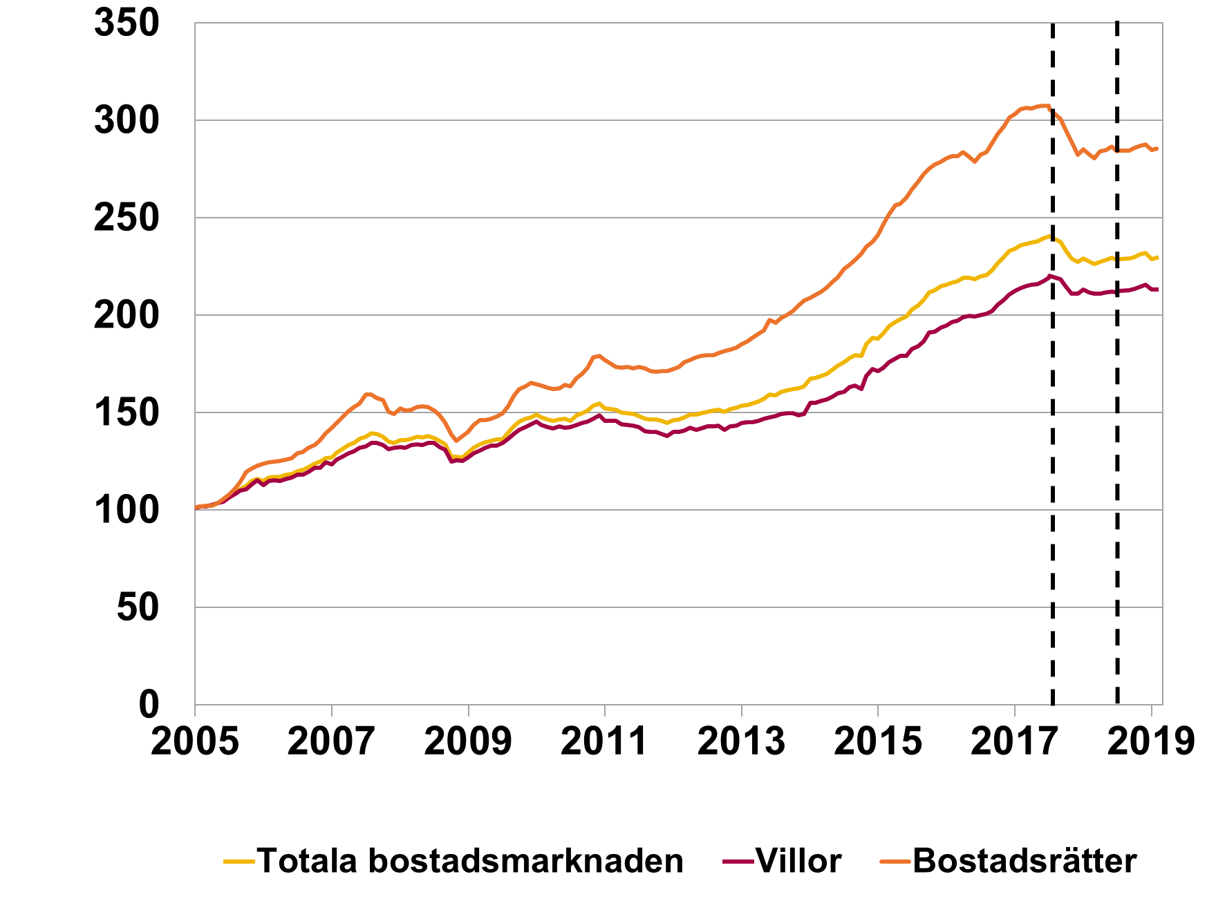

Rubrik: | Antal sålda bostäder
Enhet: | Antal |  |  |  |  |  |  |  | Ingen data på grund av rättigheter.
Källa: | Valueguard.
Anm. | Antal sålda villor och bostadsrätter per månad för det existerande beståndet av bostäder.

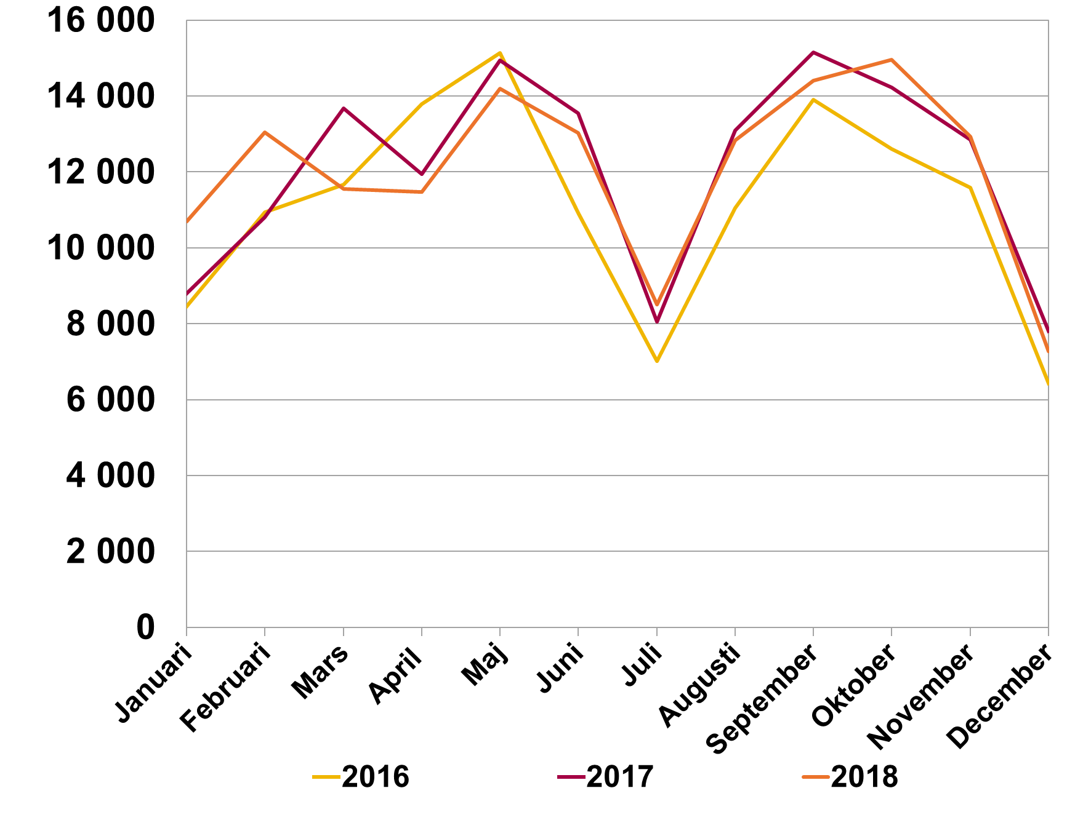

Rubrik: | Diagram 3. Marknadsandel för banker ingående i bolåneundersökningen, totala lån |  |  |  |  |  |  |  | 2010-07-02 | 2011-07-03 | 2012-07-04 | 2013-07-05 | 2014-07-06 | 2015-07-07 | 2016-07-08 | 2017-07-09 | 2018-07-10
Enhet: | Procent |  |  |  |  |  |  |  | 94.1 | 94.3 | 95.3 | 95.3 | 94.1 | 95.1 | 94.6 | 93.3 | 93.2
Källa: | Bolåneundersökningen, aggregerad data, och SCB
Anm. | Summan av totala utestående bolån för banker. ingående i bolåneundersökningen som andel av MFI:s totala utestående bolån.

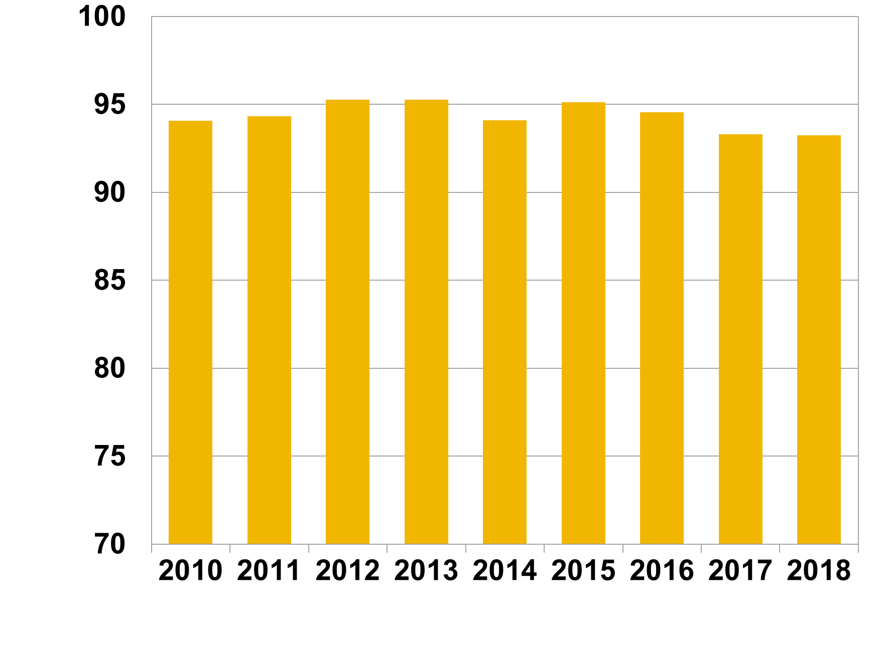

Rubrik: | Diagram 4. Nya bolån fördelade efter ändamål |  |  |  |  |  |  |  | Bostadsköp | 57.8
Enhet: | Procent |  |  |  |  |  |  |  | Tilläggslån | 35.7
Källa: | Bolåneundersökningen, stickprov nya lån. |  |  |  |  |  |  |  | Bankbytare | 6.5
Anm. | Avser 2018 och fördelning efter antal lån.

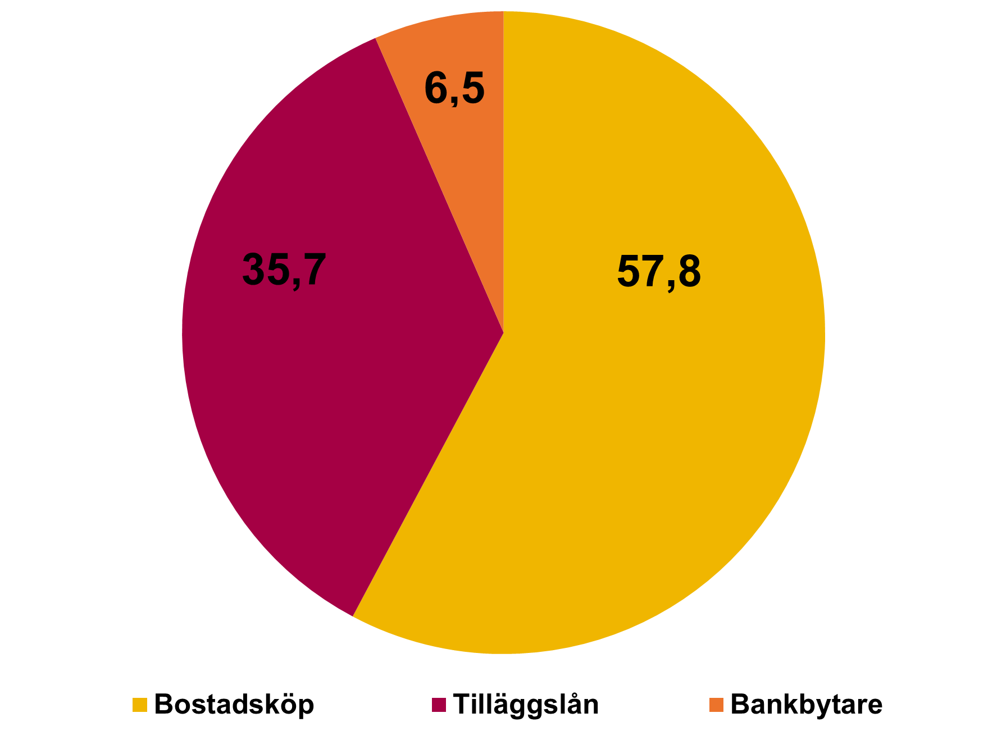

Rubrik: | Diagram 5. Åldersfördelning bolåneundersökningar 2012-2018, stickprov nya lån |  |  |  |  |  |  |  |  | 2012 | 2013 | 2014 | 2015 | 2016 | 2017 | 2018
Enhet: | Procent |  |  |  |  |  |  |  | 18-30 | 11.7 | 14.7 | 17.1 | 17.9 | 20.2 | 19.9 | 20.3
Källa: | Bolåneundersökningen, stickprov nya lån. |  |  |  |  |  |  |  | 30-50 | 47.3 | 47.2 | 47.3 | 48.3 | 46.9 | 47.5 | 46.3
Anm. | För hushåll med flera låntagare avses huvudlåntagarens ålder. |  |  |  |  |  |  |  | 50-65 | 27.0 | 25.6 | 24.8 | 23.8 | 23.6 | 23.7 | 23.9
 |  |  |  |  |  |  |  |  | 65- | 14.0 | 12.4 | 10.9 | 9.9 | 9.4 | 8.9 | 9.4

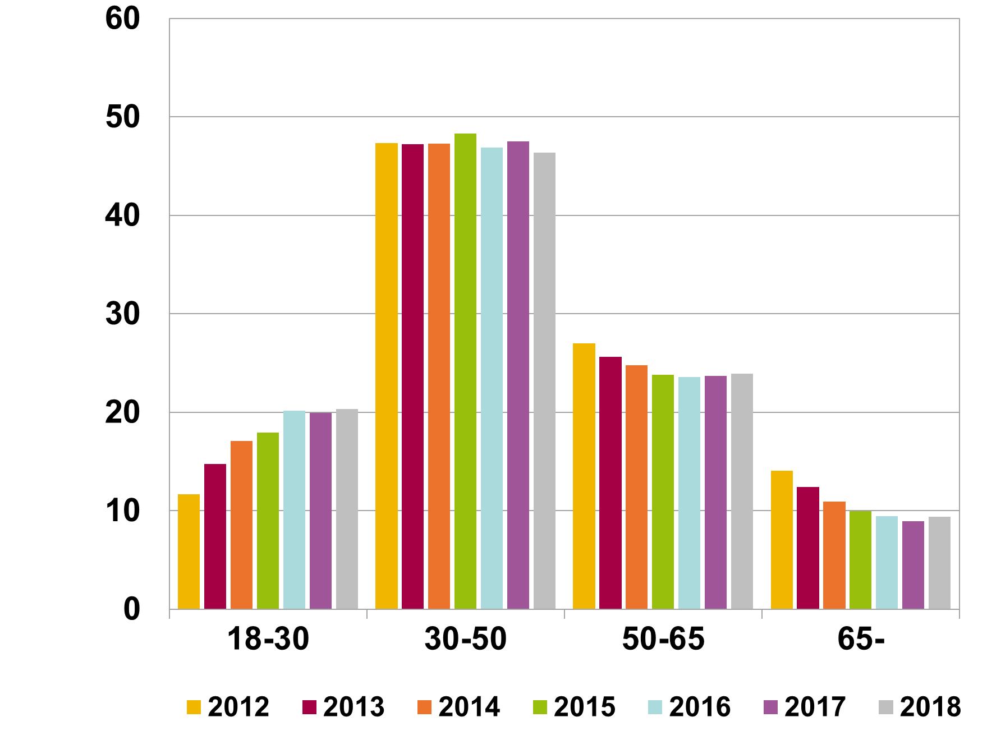

 | Tabell 1. Geografisk fördelning av låntagare i stickprovet

 |  | Stockholm | Göteborg | Malmö | Övriga stora städer | Övriga landet | Totalt
 | Andel av antal hushåll (%) | 26 | 11 | 6 | 20 | 37 | 100
 | Andel av volym nya lån (%) | 37 | 13 | 6 | 19 | 25 | 100
 | Genomsnittlig skuld (kr)[1] | 3 088 485 | 2 690 943 | 2 297 399 | 2 102 728 | 1 573 650 | 2 236 920
 | Hushåll med en låntagare | 2 155 134 | 1 774 322 | 1 497 388 | 1 384 765 | 1 031 762 | 1 518 924
 | Hushåll med flera låntagare | 3 669 145 | 3 105 184 | 2 763 368 | 2 459 866 | 1 860 455 | 2 624 547
 | Genomsnittligt marknadsvärde bostaden (kr) | 4 681 095 | 4 073 252 | 3 148 657 | 2 745 745 | 1 992 477 | 3 133 841
 | Hushåll med en låntagare | 3 540 336 | 3,175,774 | 2 155 558 | 1 981 611 | 1 452 368 | 2 354 489
 | Hushåll med flera låntagare | 5 390 788 | 4 478 843 | 3 727 091 | 3 125 849 | 2 278 341 | 3 554 592
 | Genomsnittlig disponibel inkomst (kr/mån) | 50,848 | 47,925 | 45,252 | 44,647 | 41,075 | 45,339
 | Hushåll med en låntagare | 32,970 | 29,831 | 28,424 | 27,994 | 26,174 | 28,959
 | Hushåll med flera låntagare | 61,971 | 56,101 | 55,053 | 52,931 | 48,961 | 54,182
 |  | ny
 | 1 | 1

 | [1] Avser total skuld, bolån samt eventuella andra lån.

 | Tabell 2. Åldersfördelning av låntagare i stickprovet.

 |  | 18-30 år | 31-50 år | 51-65 år | Över 65 år | Totalt
 | Andel av volym nya lån (%) | 22 | 53 | 20 | 5 | 100
 | Genomsnittlig skuld (kr) | 1 835 180 | 2 585 236 | 2 344 704 | 1 432 614 | 2 236 920
 | Hushåll med en låntagare | 1 245 128 | 1 717 013 | 1 669 556 | 1 089 818 | 1 518 924
 | Hushåll med flera låntagare | 2 272 867 | 2 915 775 | 2 659 741 | 1 600 636 | 2 624 547
 | Genomsnittligt marknadsvärde på bostaden (kr) | 2 138 810 | 3 437 950 | 3 411 746 | 3,057,280 | 3 133 841
 | Hushåll med en låntagare | 1 657 551 | 2,512,317 | 2 723 826 | 2 692 069 | 2 354 489
 | Hushåll med flera låntagare | 2 542 056 | 3 844 415 | 3 780 644 | 3 271 571 | 3 554 592
 | Genomsnittlig disponibel inkomst (kr/mån) | 37,392 | 49,438 | 48,558 | 34,137 | 45,339
 | Hushåll med en låntagare | 25,627 | 30,942 | 31,757 | 23,161 | 28,959
 | Hushåll med flera låntagare | 47,218 | 57,474 | 57,463 | 40,592 | 54,182

 | Tabell 3. Låntagarnas genomsnittliga inkomster, skulder och marknadsvärden i tidigare stickprov.

 |  | 2012 | 2013 | 2014 | 2015 | 2016 | 2017 | 2018
 | Antal hushåll | 24,125 | 24,977 | 28,211 | 31,222 | 25,756 | 27,822 | 24,156
 | Genomsnittlig skuld (kr) | 1 659 130 | 1 703 157 | 1 893 998 | 2 071 351 | 2 122 680 | 2 251 412 | 2 236 920
 | Från föregående år (%) |  | 2.7 | 11.2 | 9.4 | 2.5 | 6.1 | -0.6
 | Från 2012 (%) |  | 2.7 | 14.2 | 24.8 | 27.9 | 35.7 | 34.8
 | Genomsnittligt marknadsvärde bostaden (kr) | 2 220 629 | 2 332 598 | 2 519 224 | 2 864 292 | 3 052 181 | 3 276 223 | 3 133 841
 | Från föregående år (%) |  | 5.0 | 8.0 | 13.7 | 6.6 | 7.3 | -4.3
 | Från 2012 (%) |  | 5.0 | 13.4 | 29.0 | 37.4 | 47.5 | 41.1
 | Genomsnittlig disponibel inkomst (kr/mån) | 37,983 | 38,634 | 39,919 | 41,750 | 42,893 | 44,426 | 45,339
 | Från föregående år (%) |  | 1.7 | 3.3 | 4.6 | 2.7 | 3.6 | 2.1
 | Från 2012 (%) |  | 1.7 | 5.1 | 9.9 | 12.9 | 17.0 | 19.4

Hushållens skulder
Hushållens skulder

Rubrik: | Diagram 6. Genomsnittlig belåningsgrad, nya lån |  | 2011-07-03 | 2012-07-03 | 2013-07-03 | 2014-07-03 | 2015-07-03 | 2016-07-03 | 2017-07-03 | 2018-07-03
Enhet: | Procent | Totalt | 60.8 | 63.2 | 65.5 | 65.8 | 64.8 | 63.9 | 63.2 | 65.4
Källa: | Bolåneundersökningen, stickprov nya lån | Bostadsrätter | 63.6 | 66.4 | 69.0 | 68.7 | 67.0 | 66.8 | 65.8 | 68.0
Anm. |  | Småhus | 59.6 | 61.6 | 64.6 | 64.1 | 63.6 | 62.1 | 61.5 | 63.7

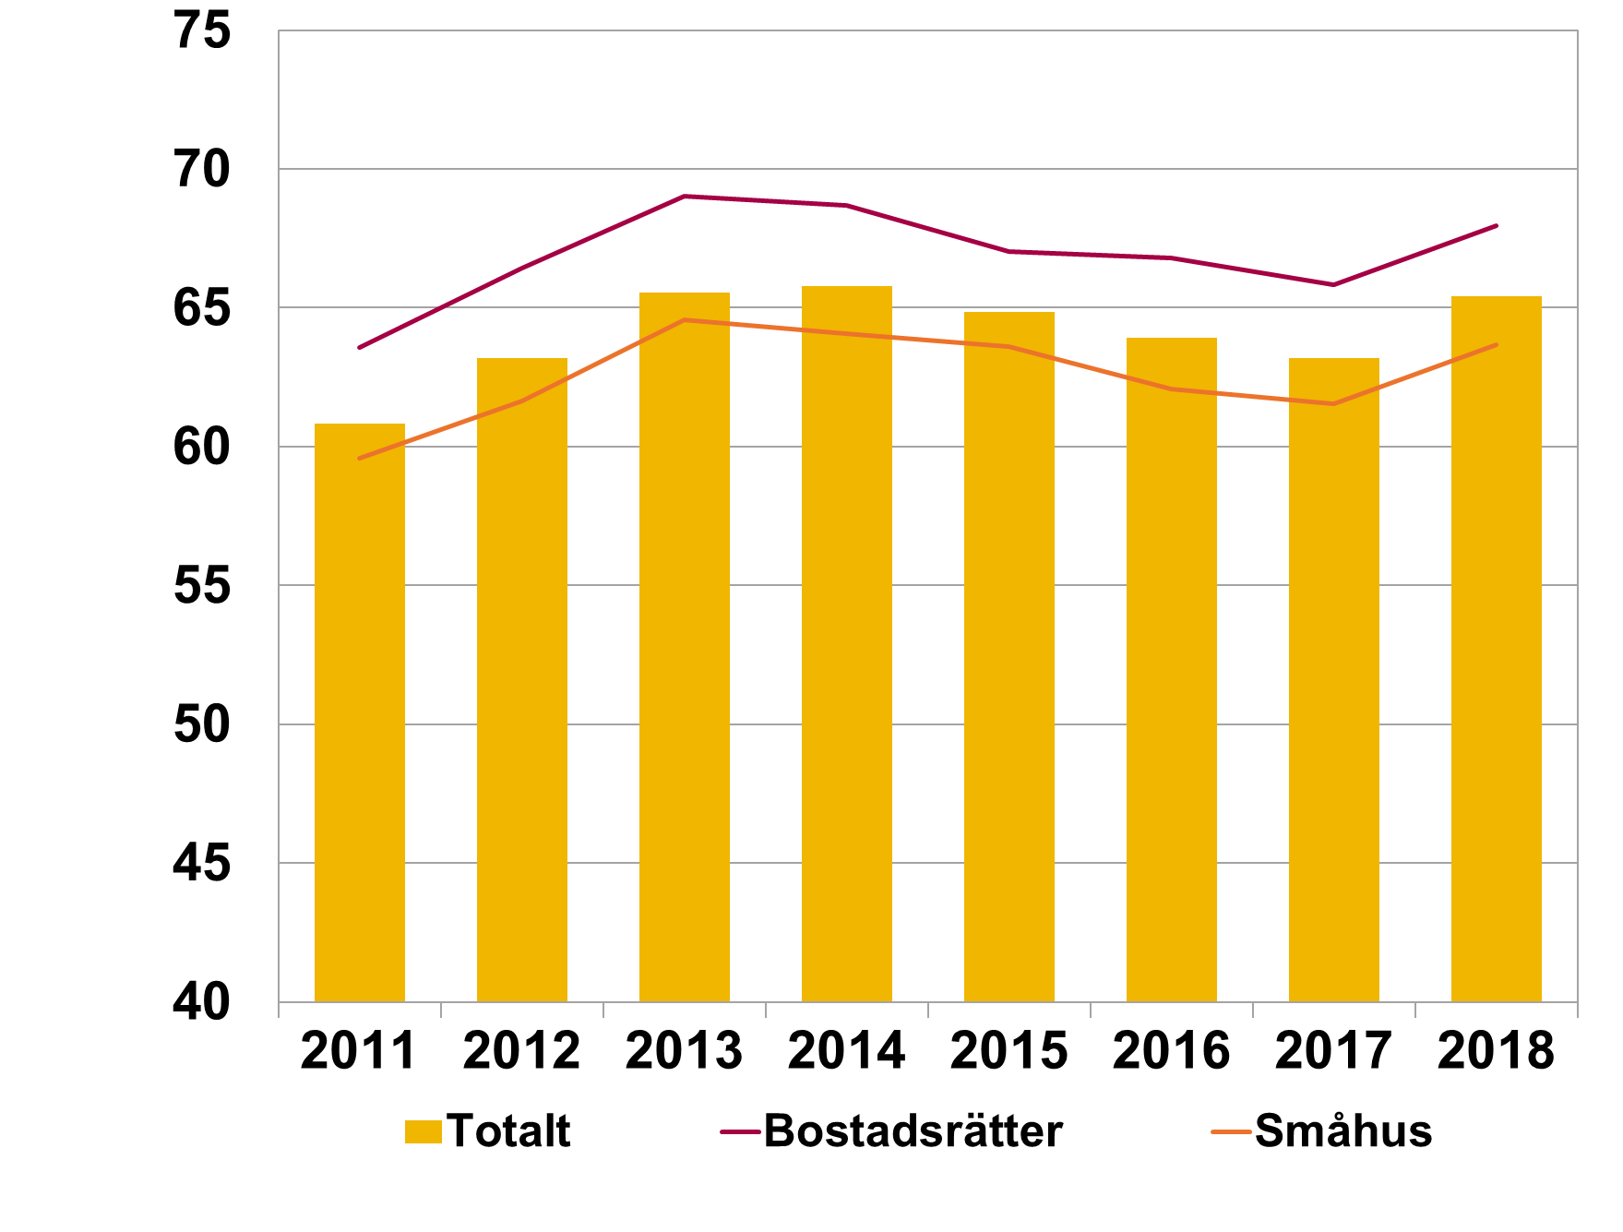

Rubrik: | Diagram 7. Hushåll fördelade efter belåningsgrad , nya lån |  | 2012 | 2013 | 2014 | 2015 | 2016 | 2017 | 2018
Enhet: | Procent | 0-25 | 10.8 | 8.7 | 7.3 | 7.1 | 7.2 | 7.1 | 6.5
Källa: | Bolåneundersökningen, stickprov nya lån. | 25-50 | 16.6 | 16.1 | 16.0 | 16.8 | 20.6 | 21.6 | 20.1
Anm. |  | 50-70 | 20.2 | 20.8 | 23.8 | 26.2 | 26.3 | 28.6 | 26.4
 |  | 70-85 | 45.6 | 46.6 | 46.5 | 45.0 | 42.0 | 39.2 | 42.2
 |  | Över 85 | 6.8 | 7.9 | 6.4 | 4.9 | 3.9 | 3.4 | 4.9
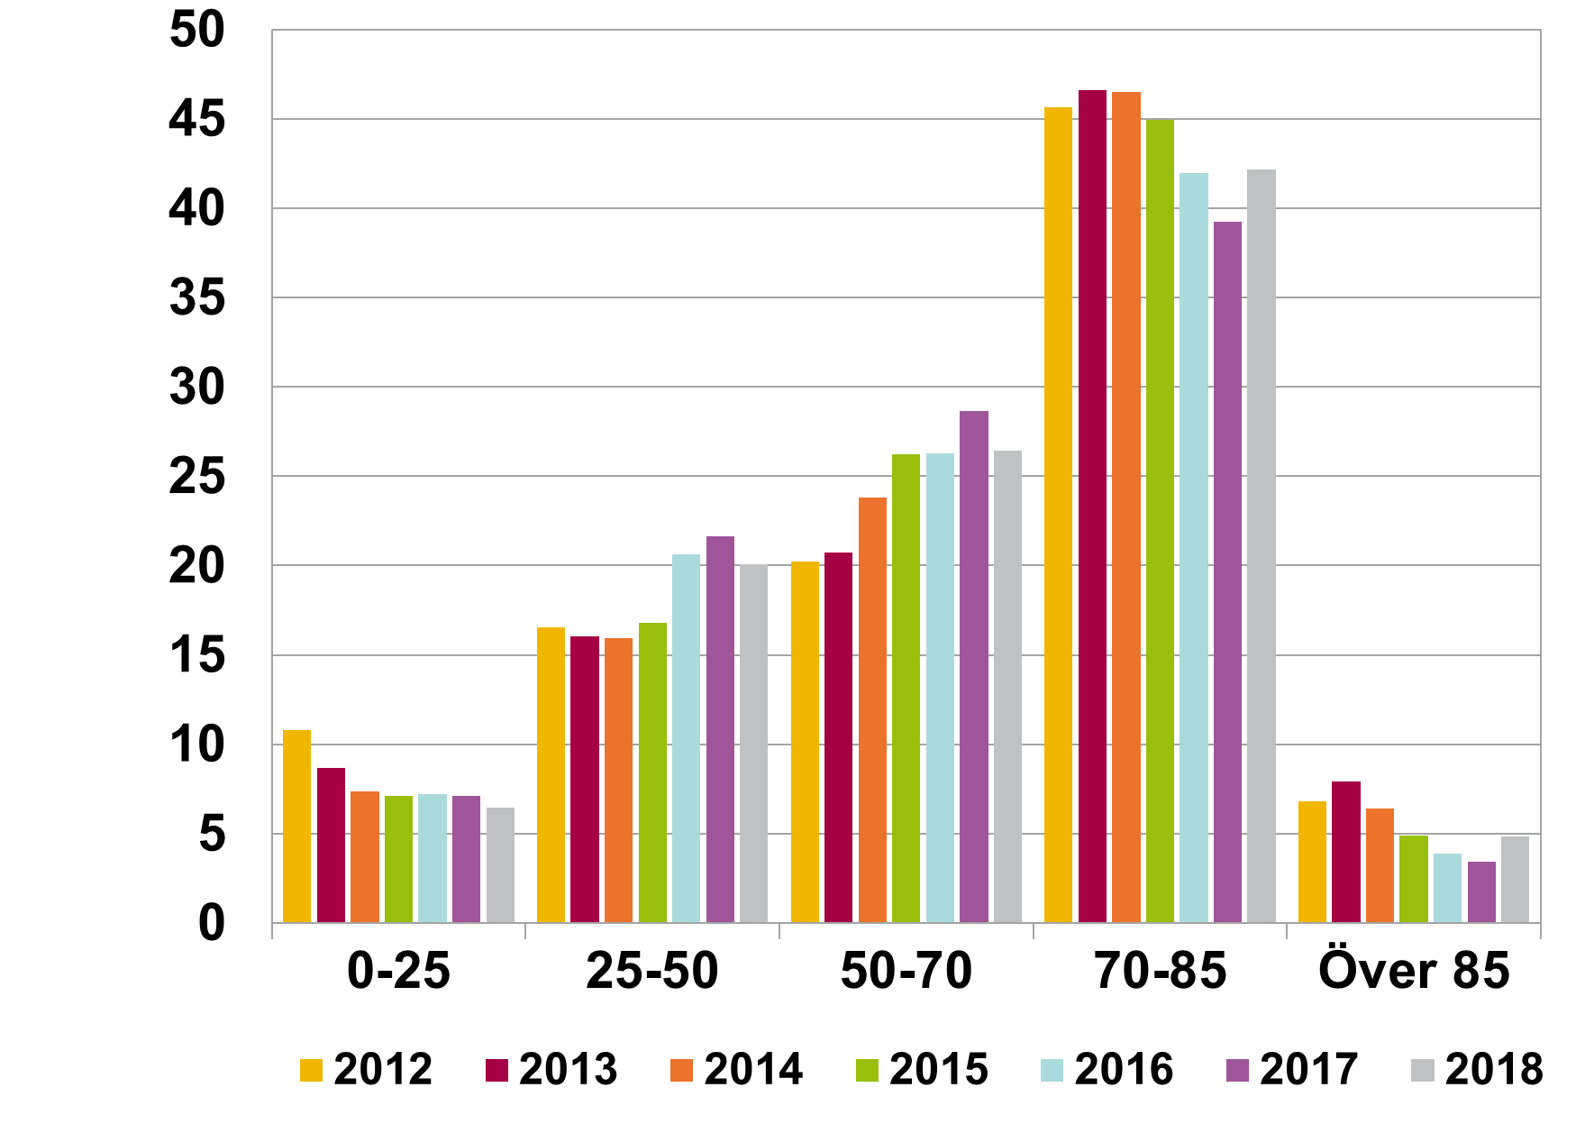

Rubrik: | Diagram 8. Genomsnittlig volymviktad belåningsgrad, nya lån | 2002-09-30 | 2003-09-30 | 2004-09-30 | 2005-09-30 | 2006-09-30 | 2007-09-30 | 2008-09-30 | 2009-09-30 | 2010-09-30 | 2011-09-30 | 2012-09-30 | 2013-09-30 | 2014-09-30 | 2015-09-30 | 2016-09-30 | 2017-09-30 | 2018-09-30
Enhet: | Procent | 59.2 | 60.7 | 62.4 | 65.5 | 67.2 | 68.6 | 70.2 | 70.8 | 71.0 | 68.9 | 69.1 | 70.4 | 69.6 | 69.2 | 68.8 | 67.1 | 67.8
Källa: | Bolåneundersökningen, aggregerad data.
Anm.

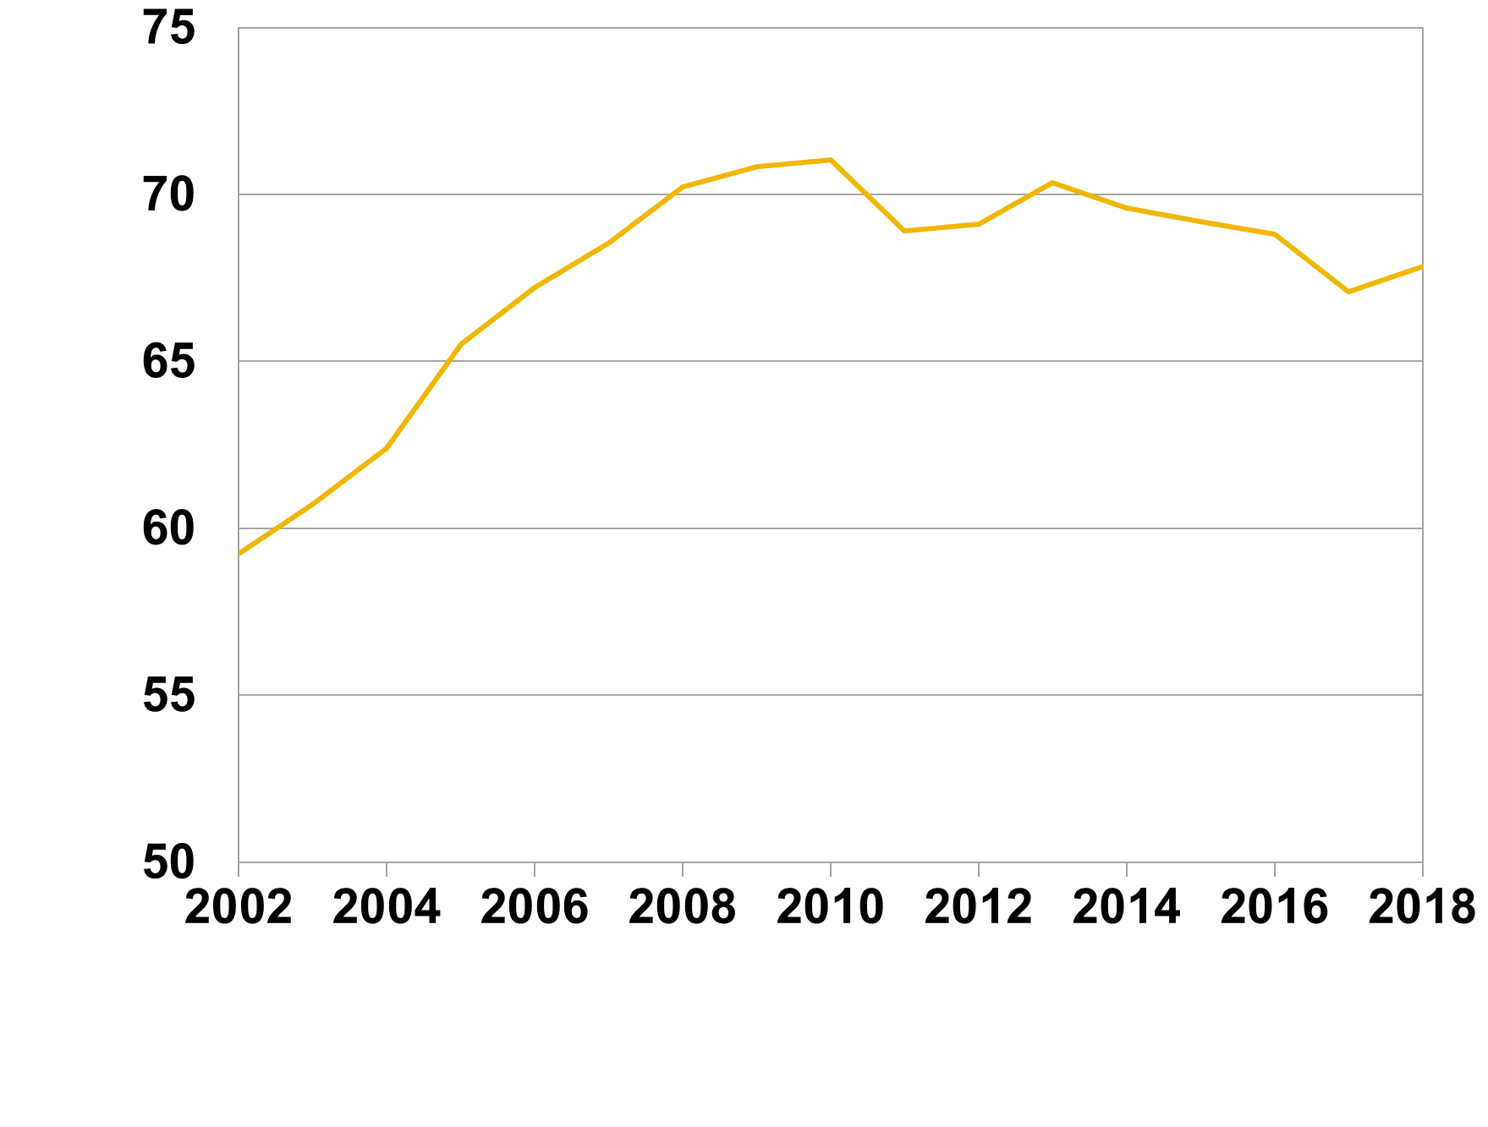

Rubrik: | Diagram 9. Samband mellan belåningsgrad och ålder, nya lån | Ålder | 20 | 21 | 22 | 23 | 24 | 25 | 26 | 27 | 28 | 29 | 30 | 31 | 32 | 33 | 34 | 35 | 36 | 37 | 38 | 39 | 40 | 41 | 42 | 43 | 44 | 45 | 46 | 47 | 48 | 49 | 50 | 51 | 52 | 53 | 54 | 55 | 56 | 57 | 58 | 59 | 60 | 61 | 62 | 63 | 64 | 65 | 66 | 67 | 68 | 69 | 70 | 71 | 72 | 73 | 74 | 75 | 76 | 77 | 78 | 79 | 80
Enhet: | Procent och ålder | Ensamstående låntagare | 77 | 78 | 78 | 78 | 76 | 76 | 75 | 75 | 74 | 73 | 73 | 72 | 72 | 72 | 71 | 71 | 69 | 70 | 69 | 68 | 67 | 66 | 66 | 64 | 65 | 64 | 64 | 63 | 63 | 63 | 61 | 60 | 59 | 59 | 58 | 58 | 57 | 57 | 55 | 55 | 55 | 53 | 54 | 52 | 50 | 51 | 47 | 47 | 45 | 45 | 45 | 43 | 41 | 42 | 40 | 38 | 37 | 38 | 36 | 38 | 38
Källa: | Bolåneundersökningen, stickprov nya lån. | Hushåll med flera låntagare | 78 | 78 | 79 | 81 | 79 | 79 | 79 | 79 | 78 | 78 | 76 | 76 | 75 | 74 | 73 | 73 | 72 | 71 | 70 | 70 | 69 | 68 | 68 | 67 | 65 | 65 | 64 | 63 | 62 | 62 | 61 | 61 | 60 | 60 | 59 | 59 | 59 | 58 | 58 | 57 | 55 | 55 | 53 | 53 | 52 | 51 | 50 | 49 | 47 | 47 | 46 | 45 | 43 | 42 | 42 | 41 | 40 | 40 | 40 | 41 | 44
Anm. | Ålder på horisontell axel och genomsnittlig belåningsgrad på lodrätt axel. Avser 2018.

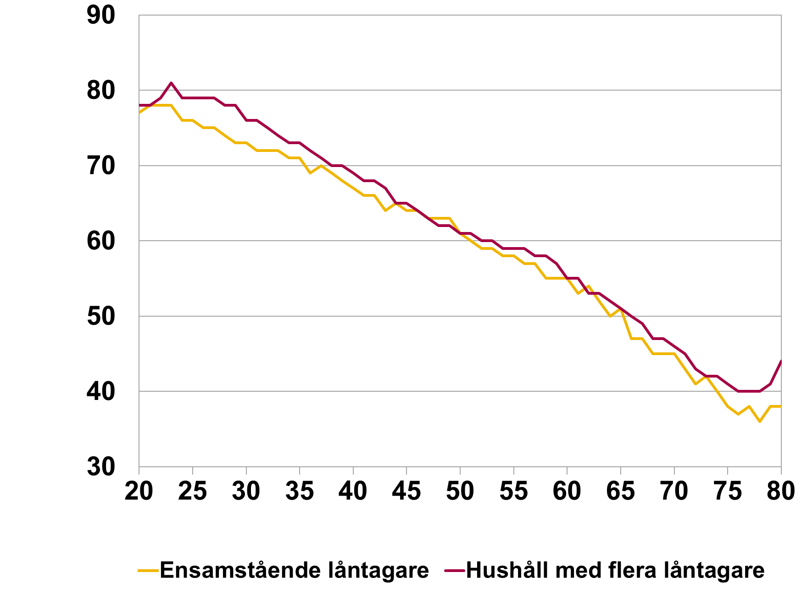

Rubrik: | Diagram 10. Belåningsgrad för regioner, nya lån |  | 2012 | 2013 | 2014 | 2015 | 2016 | 2017 | 2018
Enhet: | Procent | Göteborg | 61.8 | 62.6 | 62.5 | 62.6 | 60.4 | 59.6 | 61.0
Källa: | Bolåneundersökningen, stickprov nya lån. | Malmö | 64.1 | 66.2 | 68.1 | 67.7 | 67.1 | 65.4 | 66.7
Anm. |  | Stockholm | 59.9 | 62.7 | 62.8 | 60.8 | 59.7 | 58.5 | 61.8
 |  | Övriga landet | 65.5 | 68.4 | 68.2 | 68.3 | 67.1 | 66.7 | 68.3
 |  | Övriga stora städer | 63.6 | 65.9 | 66.3 | 65.7 | 65.0 | 64.5 | 66.6
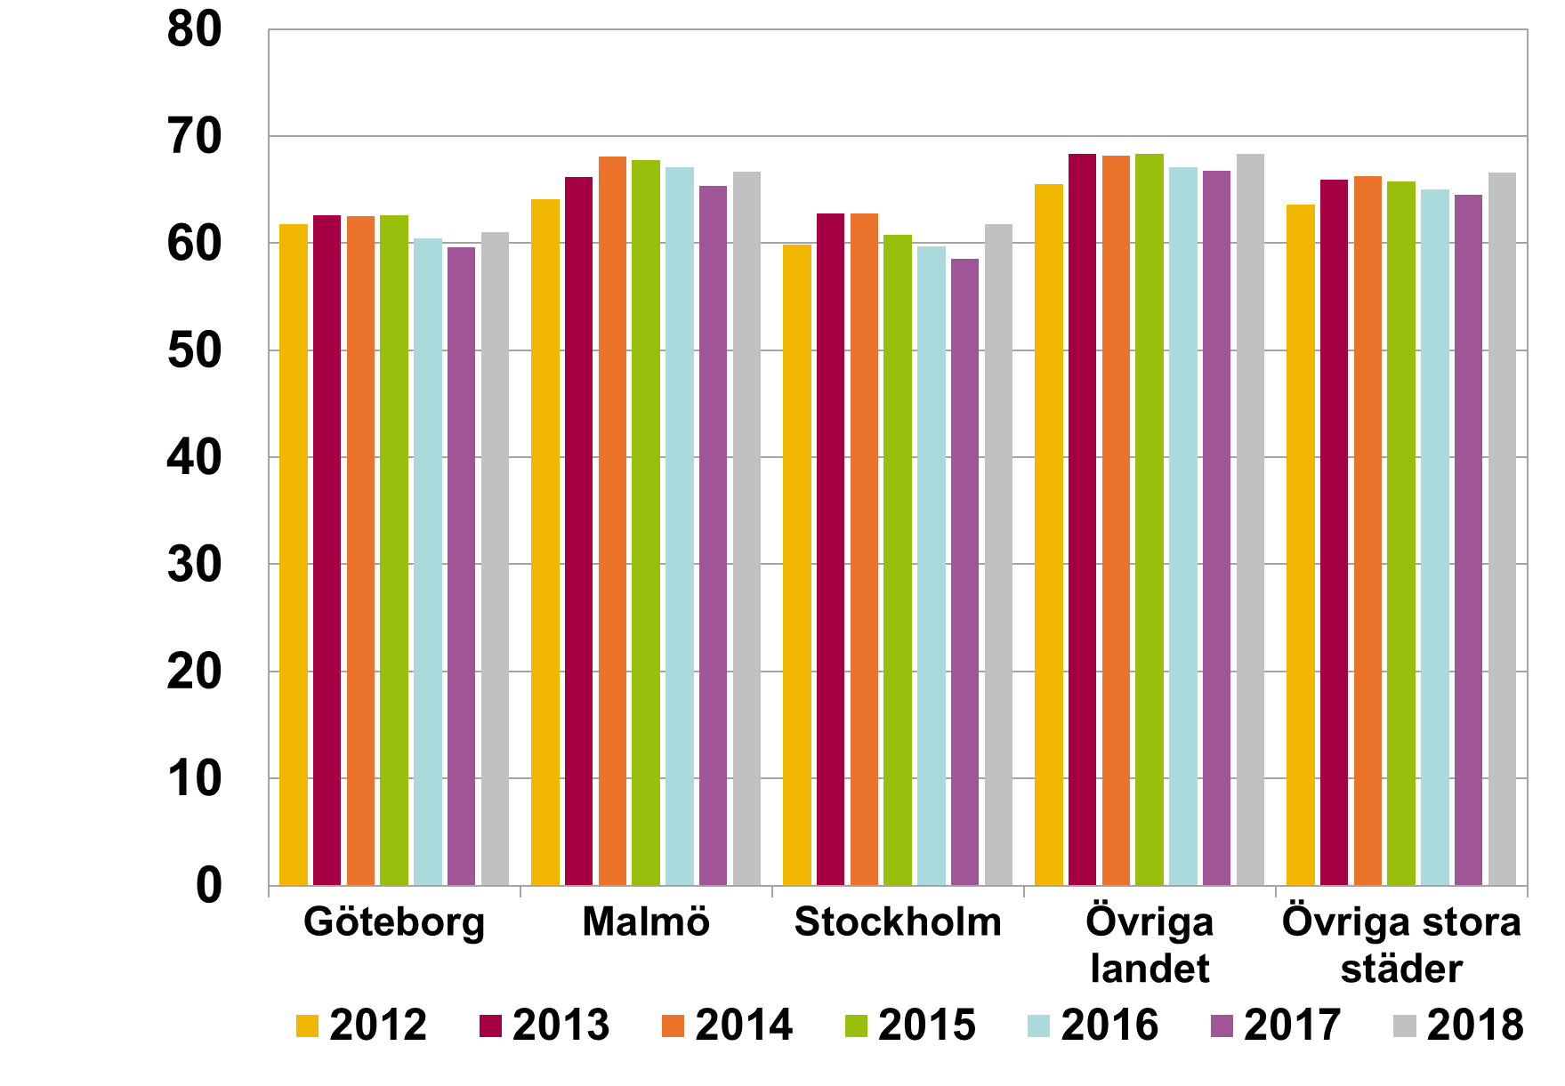

Rubrik: | Diagram 11. Samband mellan belåningsgrad och inkomst, nya lån |  | 30 | 40 | 50 | 60 | 70 | 80 | 90 | 100 | 110 | 110-
Enhet: | Procent och tusental kronor | Ensamstående låntagare | 60.3 | 66.4 | 64.7 | 63.9 | 63.2 | 62.9 | 64.1 | 67.8 | 64.7 | 63.7
Källa: | Bolåneundersökningen, stickprov nya lån. | Hushåll med flera låntagare | 42.3 | 47.4 | 64.8 | 70.6 | 69.3 | 67.7 | 65.5 | 65.0 | 64.0 | 62.1
Anm. | Hushållets bruttoinkomst per månad på horisontell axel. Genomsnittlig belåningsgrad på lodrätt axel.

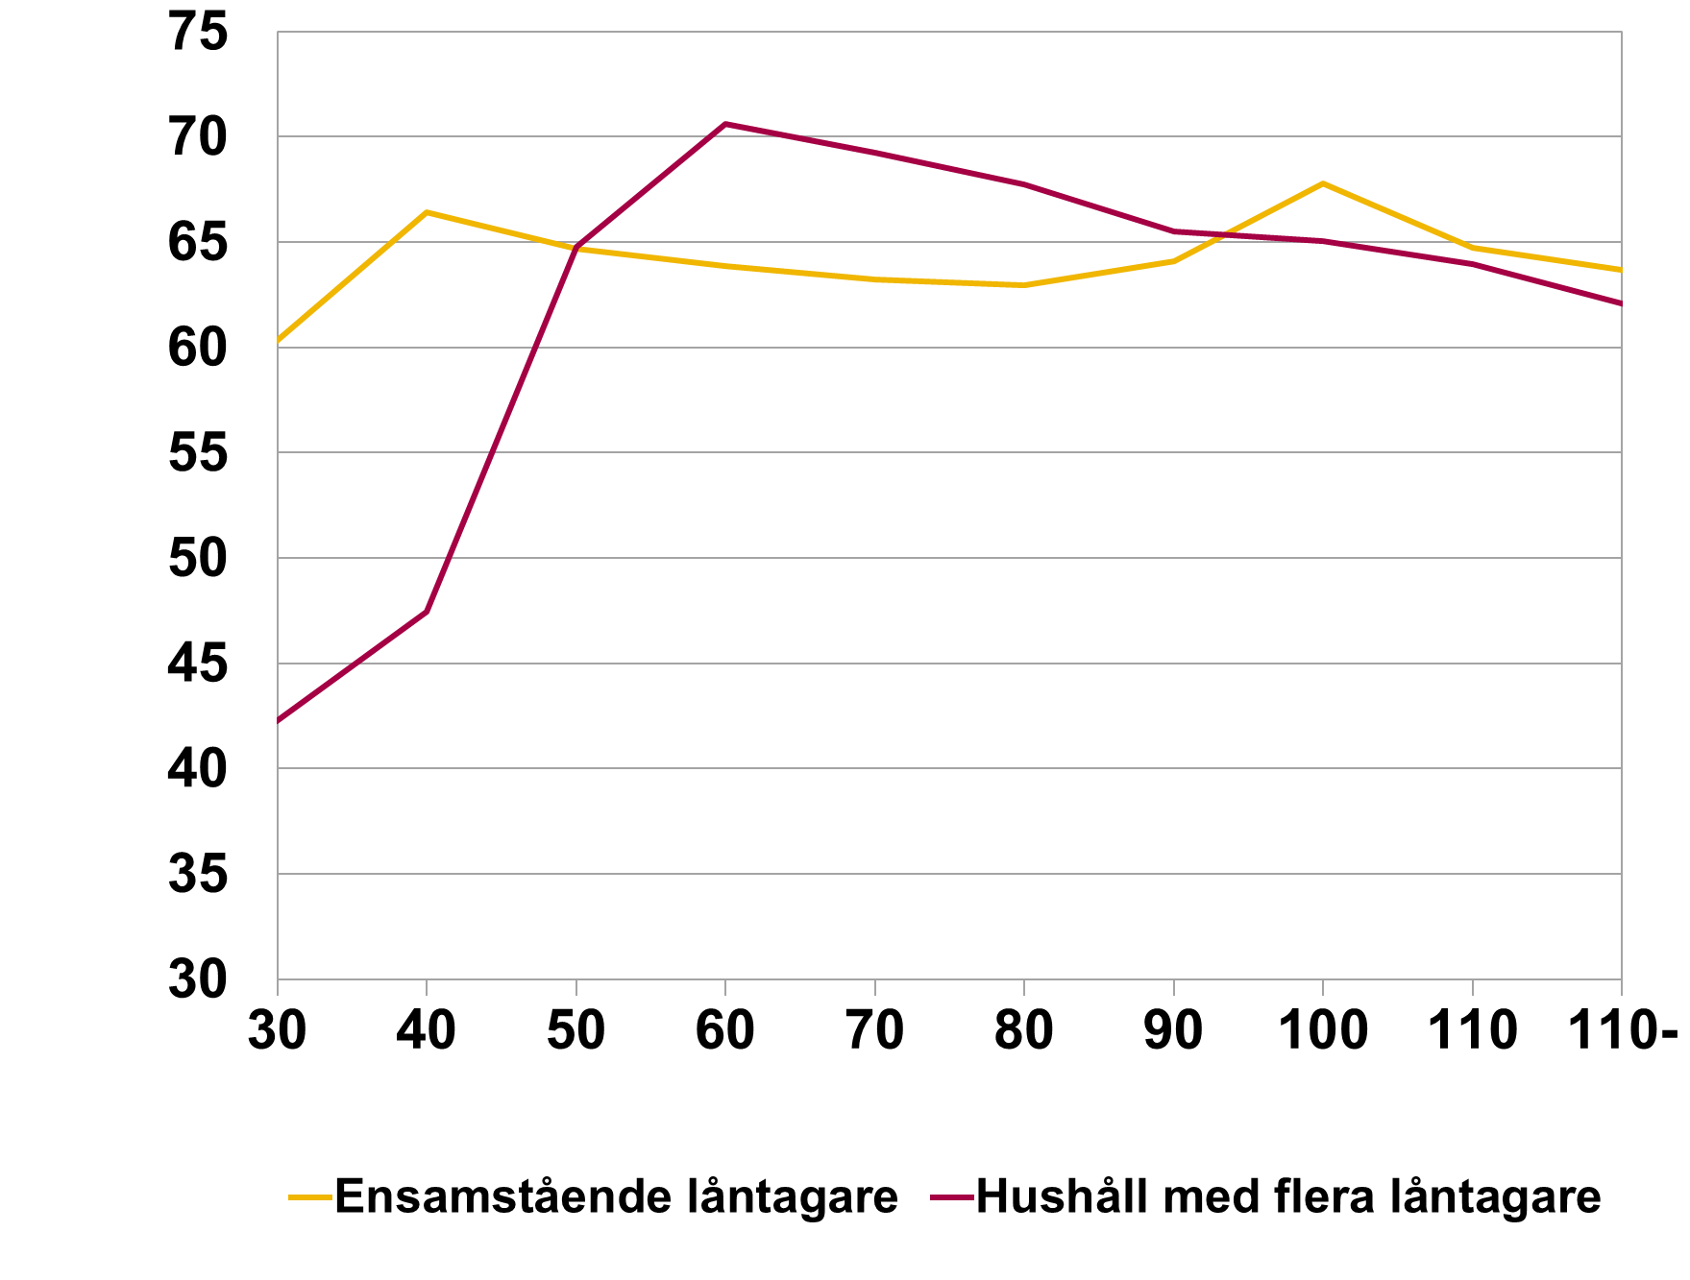

Rubrik: | Diagram 12. Belåningsgrad fördelat på objektstyp, totala stocken av utestående bolån |  | 2010-09-30 | 2011-09-30 | 2012-09-30 | 2013-09-30 | 2014-09-30 | 2015-09-30 | 2016-09-30 | 2017-09-30 | 2018-09-30
Enhet: | Procent | Småhus | 64.9 | 64.0 | 65.2 | 64.9 | 63.0 | 61.0 | 57.7 | 54.3 | 56.3
Källa: | Bolåneundersökningen, aggregerad data. | Bostadsrätter | 69.5 | 67.7 | 68.4 | 65.3 | 63.8 | 61.7 | 58.3 | 56.0 | 61.3
Anm.

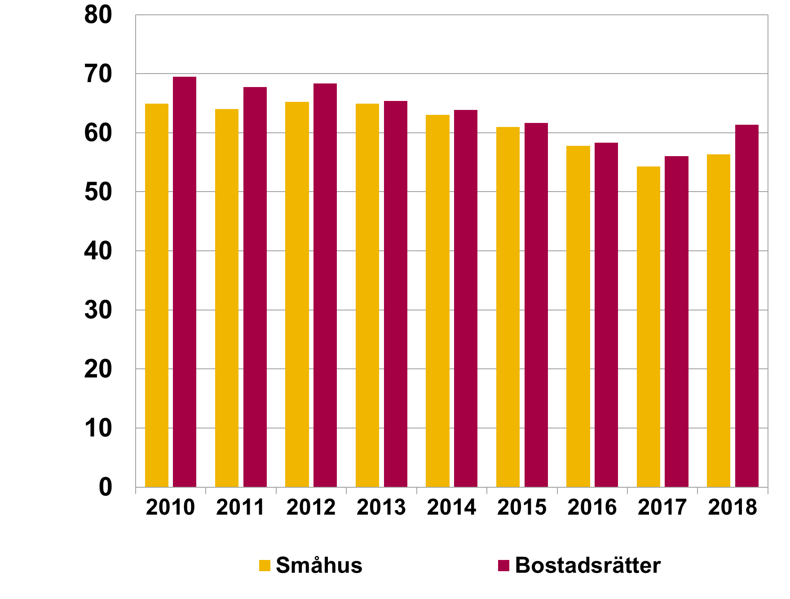

Rubrik: | Diagram 13. Hushåll fördelade efter skuldkvot (bruttoinkomst), nya lån |  | 2012 | 2013 | 2014 | 2015 | 2016 | 2017 | 2018
Enhet: | Procent | 0-150 | 26.3 | 22.4 | 20.6 | 18.2 | 18.0 | 16.4 | 15.6
Källa: | Bolåneundersökningen, stickprov nya lån. | 150-300 | 38.8 | 38.4 | 38.1 | 36.7 | 36.8 | 36.5 | 38.1
Anm. | Skuldkvot beräknad med bruttoinkomst och totala skulder. | 300-450 | 23.1 | 24.2 | 27.2 | 28.9 | 30.4 | 32.1 | 37.8
 |  | Över 450 | 11.8 | 11.1 | 14.1 | 16.2 | 14.7 | 15.0 | 8.4

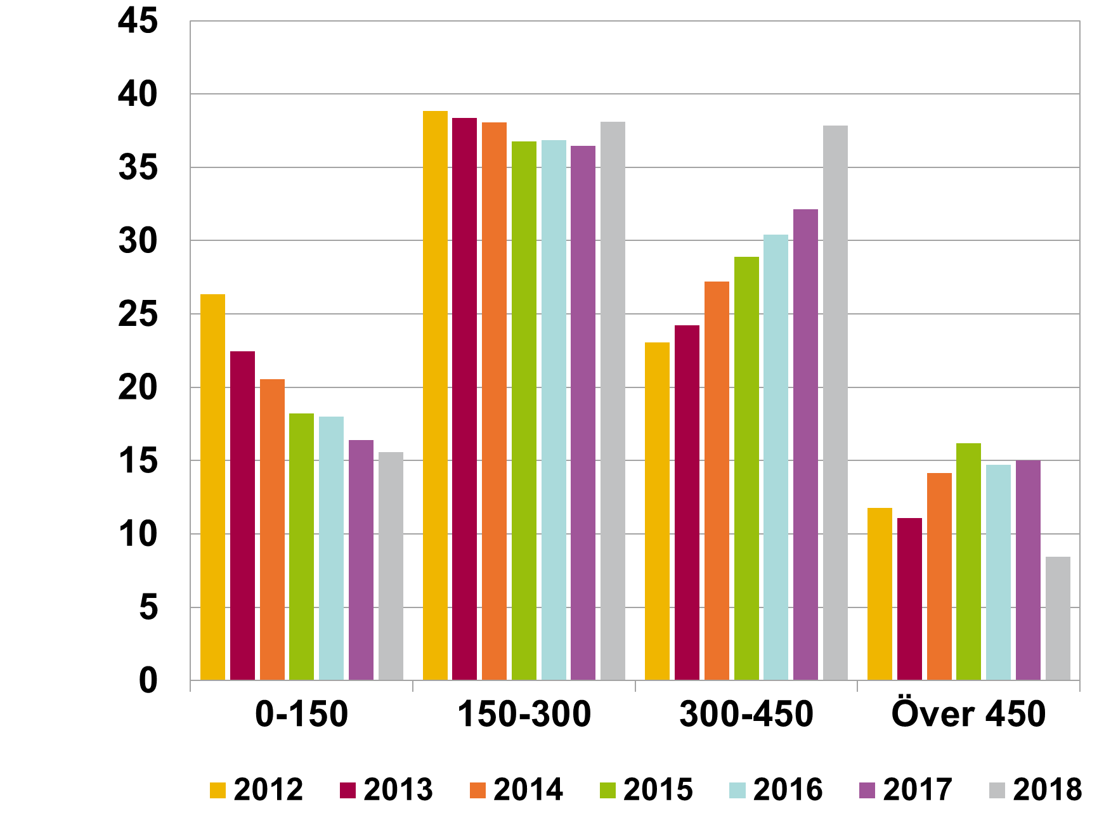

Rubrik: | Diagram 13. Hushåll fördelade efter skuldkvot (nettoinkomst), nya lån |  | 2012 | 2013 | 2014 | 2015 | 2016 | 2017 | 2018
Enhet: | Procent | 0-150 | 17.1 | 14.9 | 12.5 | 10.8 | 10.7 | 9.2 | 8.6
Källa: | Bolåneundersökningen, stickprov nya lån. | 150-300 | 30.5 | 29.7 | 27.5 | 25.4 | 24.9 | 24.2 | 23.6
Anm. | Skuldkvot beräknad med bruttoinkomst och totala skulder. | 300-450 | 25.3 | 26.9 | 26.8 | 27.0 | 27.2 | 27.3 | 30.0
 |  | 450-600 | 15.0 | 16.4 | 18.4 | 19.7 | 20.8 | 22.1 | 25.4
 |  | över 600 | 12.1 | 12.0 | 14.8 | 17.0 | 16.4 | 17.2 | 12.5
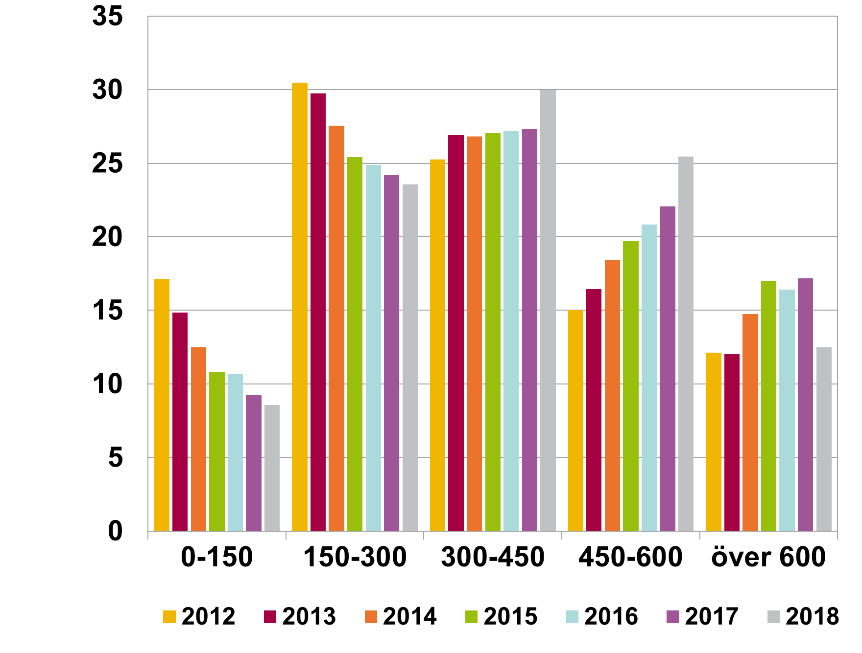

Rubrik: | Diagram R1. Andel nya låntagare med skuldkvot högre än 450 procent av bruttoinkomsten beräknat med totala skulder respektive totala bolån |  | 2012-07-04 | 2013-07-05 | 2014-07-06 | 2015-07-07 | 2016-07-08 | 2017-07-09 | 2018-07-10
Enhet: | Procent | Totala skulder | 11.8 | 11.6 | 14.1 | 16.2 | 14.7 | 15.0 | 8.4
Källa: | Bolåneundersökningen, stickprov nya lån. | Totala bolån |  |  |  |  |  | 13.5 | 5.7
Anm. | Bolåneundersökningen innehåller från och med 2017 ett tillräckligt underlag för att kunna isolera bolån från totala skulder.

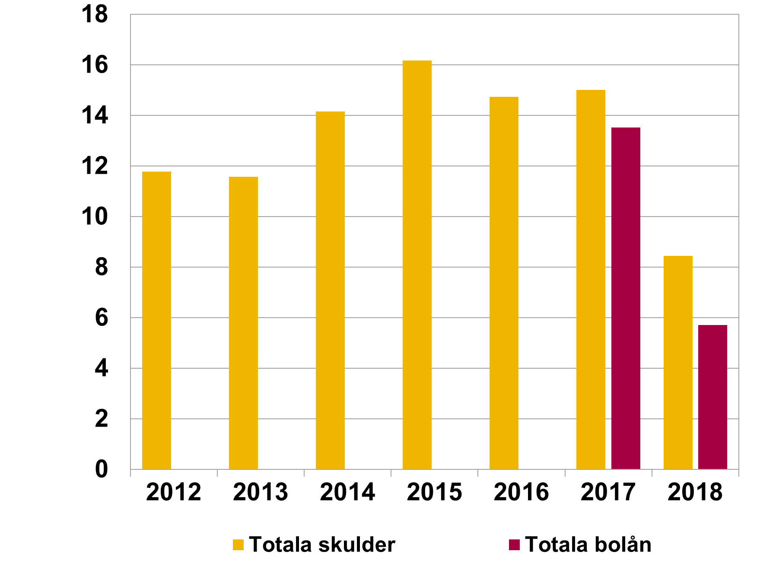

Rubrik: | Diagram 14. Genomsnittlig skuldkvot (bruttoinkomst och nettoinkomst), nya lån |  | 2011 | 2012 | 2013 | 2014 | 2015 | 2016 | 2017 | 2018
Enhet: | Procent | Skuldkvot nettoinkomst | 325 | 355 | 361 | 387 | 406 | 402 | 411 | 398
Källa: | Bolåneundersökningen, stickprov nya lån. | Skuldkvot bruttoinkomst | 244 | 266 | 271 | 289 | 302 | 296 | 300 | 289
Anm. | Skuldkvot beräknad med totala skulder.

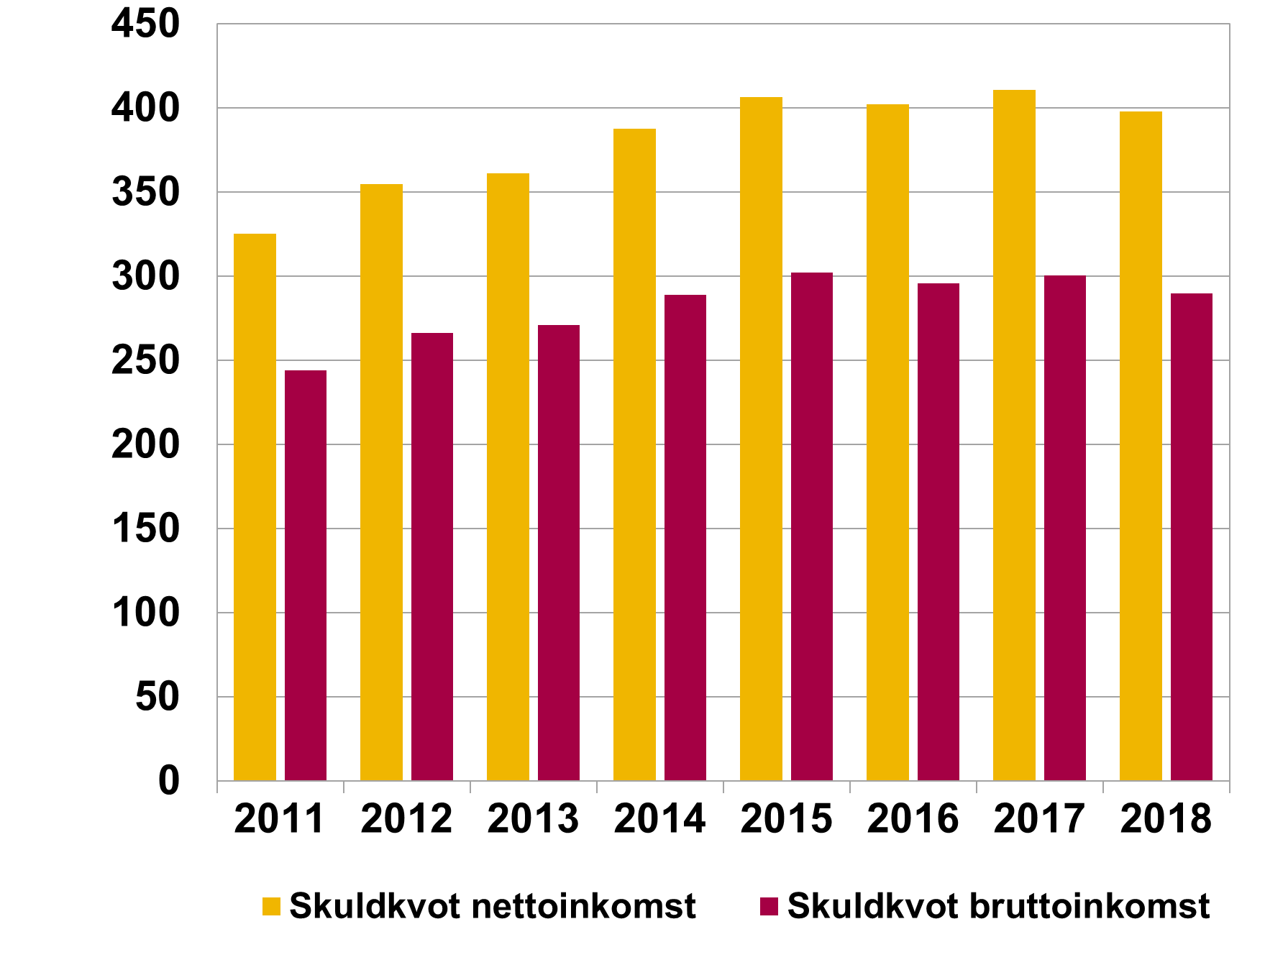

Rubrik: | Diagram 15. Skuldkvot (bruttoinkomst) för regioner, nya lån |  | 2012 | 2013 | 2014 | 2015 | 2016 | 2017 | 2018
Enhet: | Procent | Göteborg | 299 | 309 | 330 | 343 | 336 | 345 | 334
Källa: | Bolåneundersökningen, stickprov nya lån. | Malmö | 277 | 274 | 293 | 293 | 293 | 306 | 302
Anm. | Skuldkvot beräknad med bruttoinkomst och totala skulder. | Stockholm | 339 | 344 | 371 | 385 | 377 | 380 | 354
 |  | Övriga landet | 197 | 203 | 214 | 227 | 224 | 233 | 232
 |  | Övriga stora städer | 239 | 251 | 265 | 280 | 282 | 287 | 285
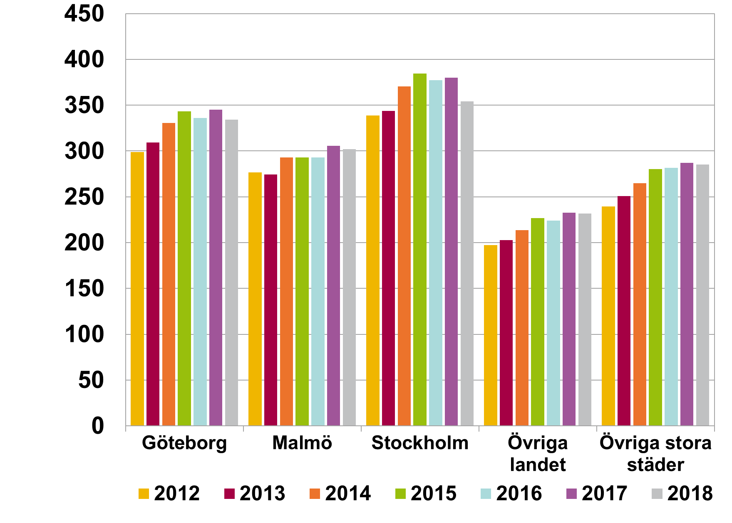

Rubrik: | Diagram 15. Skuldkvot (nettoinkomst) för regioner, nya lån |  | 2012 | 2013 | 2014 | 2015 | 2016 | 2017 | 2018
Enhet: | Procent | Göteborg | 398 | 413 | 443 | 462 | 457 | 471 | 460
Källa: | Bolåneundersökningen, stickprov nya lån. | Malmö | 367 | 363 | 392 | 392 | 398 | 417 | 414
Anm. | Skuldkvot beräknad med nettoinkomst och totala skulder. | Stockholm | 460 | 468 | 508 | 529 | 526 | 534 | 502
 |  | Övriga landet | 257 | 265 | 281 | 298 | 298 | 311 | 310
 |  | Övriga stora städer | 315 | 331 | 351 | 372 | 378 | 387 | 387

Rubrik: | Diagram 16. Skuldkvot (bruttoinkomst) för olika ålderskategorier, nya lån |  | 2012 | 2013 | 2014 | 2015 | 2016 | 2017 | 2018
Enhet: | Procent | 18-30 | 248 | 266 | 288 | 320 | 306 | 317 | 301
Källa: | Bolåneundersökningen, stickprov nya lån. | 31-50 | 290 | 292 | 309 | 318 | 312 | 316 | 304
Anm. | Skuldkvot beräknad med bruttoinkomst och totala skulder. | 51-65 | 249 | 251 | 270 | 277 | 274 | 275 | 271
 |  | Över 65 | 236 | 235 | 246 | 252 | 248 | 249 | 242

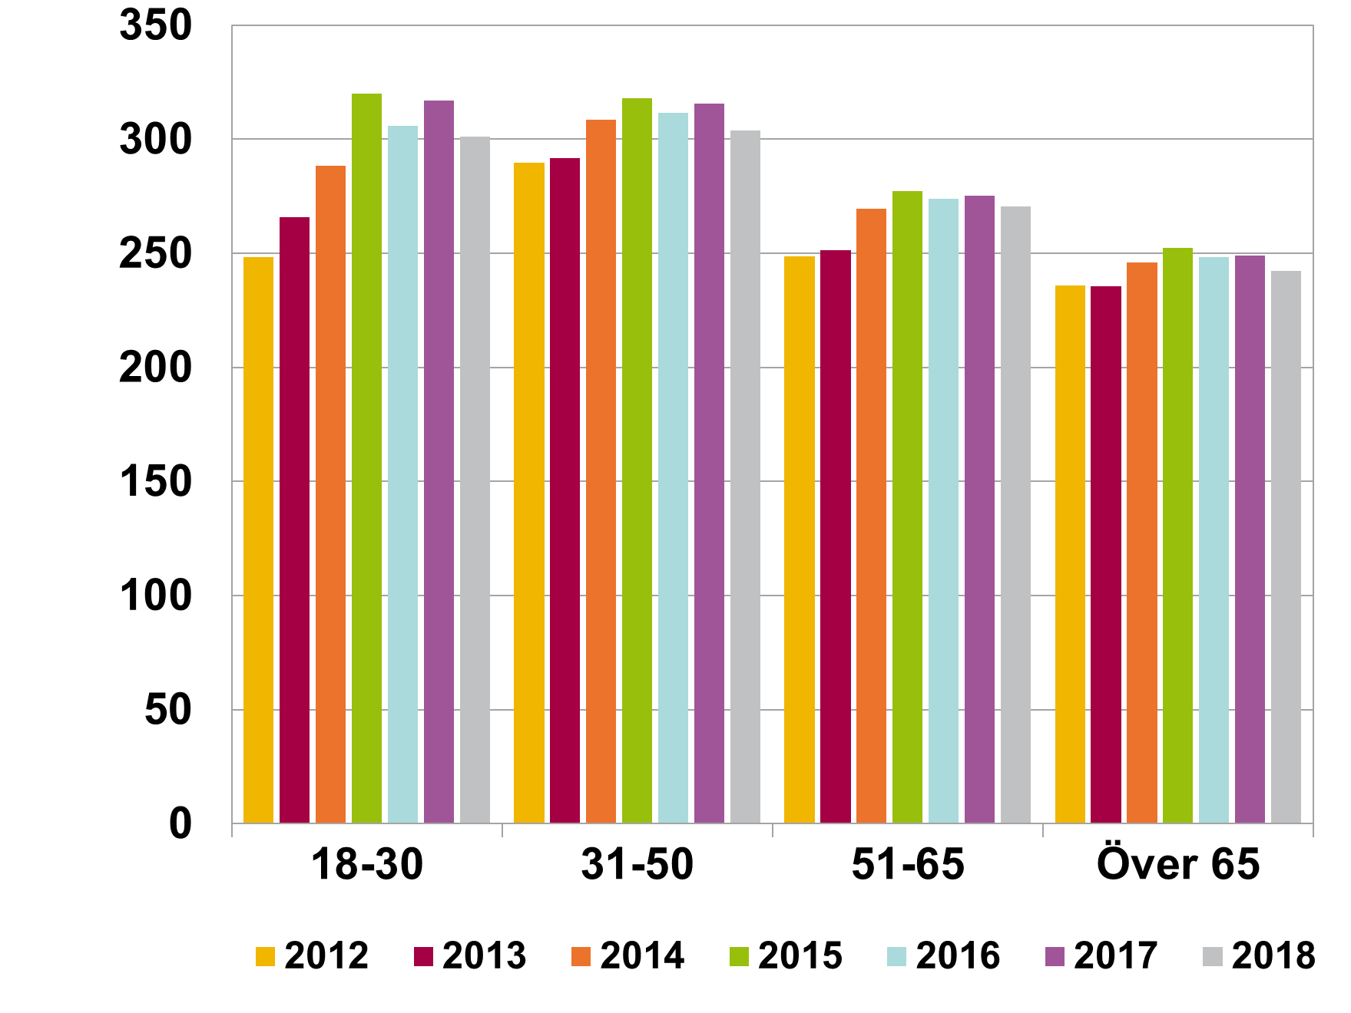

Rubrik: | Diagram 16. Skuldkvot (nettoinkomst) för olika ålderskategorier, nya lån |  | 2012 | 2013 | 2014 | 2015 | 2016 | 2017 | 2018
Enhet: | Procent | 18-30 | 322 | 348 | 379 | 421 | 406 | 422 | 402
Källa: | Bolåneundersökningen, stickprov nya lån. | 31-50 | 386 | 388 | 414 | 429 | 425 | 433 | 418
Anm. | Skuldkvot beräknad med nettoinkomst och totala skulder. | 51-65 | 337 | 342 | 370 | 381 | 381 | 386 | 382
 |  | Över 65 | 310 | 310 | 324 | 332 | 331 | 332 | 325

Rubrik: | Diagram 17. Skuldkvot (bruttoinkomst) fördelat efter hushållets sammansättning , nya lån |  | 2012 | 2013 | 2014 | 2015 | 2016 | 2017 | 2018
Enhet: | Procent | Ensamstående låntagare | 282 | 292 | 310 | 325 | 315 | 319 | 300
Källa: | Bolåneundersökningen, stickprov nya lån. | Hushåll med flera låntagare | 257 | 258 | 276 | 290 | 285 | 291 | 284
Anm. | Skuldkvot beräknad med bruttoinkomst och totala skulder.

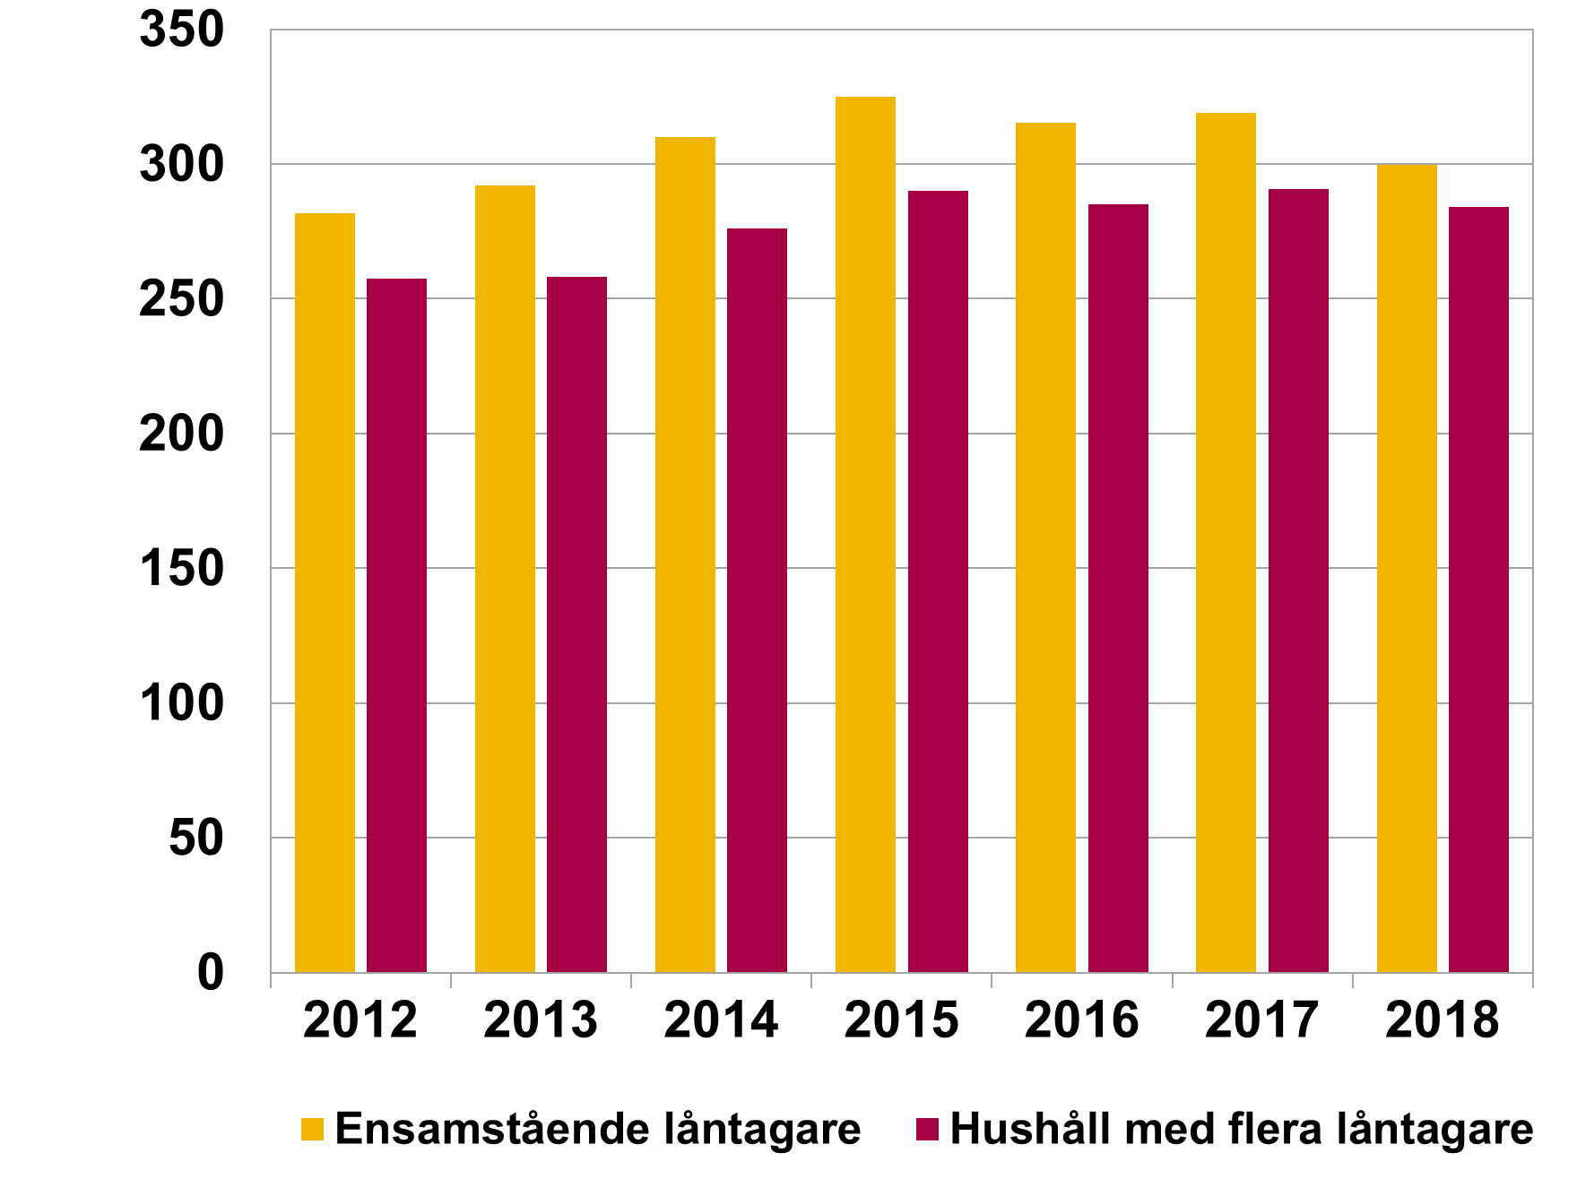

Rubrik: | Diagram 17. Skuldkvot (nettoinkomst) fördelat efter hushållets sammansättning , nya lån |  | 2012 | 2013 | 2014 | 2015 | 2016 | 2017 | 2018
Enhet: | Procent | Ensamstående låntagare | 379 | 394 | 421 | 443 | 435 | 442 | 417
Källa: | Bolåneundersökningen, stickprov nya lån. | Hushåll med flera låntagare | 341 | 342 | 367 | 387 | 384 | 394 | 387
Anm. | Skuldkvot beräknad med nettoinkomst och totala skulder.

Rubrik: | Diagram 18. Samband mellan skuldkvot (bruttoinkomst) och inkomst, nya lån |  | 30 | 40 | 50 | 60 | 70 | 80 | 90 | 100 | 110 | 110-
Enhet: | Procent och tusental kronor | Ensamstående låntagare (2018) | 261 | 309 | 325 | 325 | 330 | 325 | 341 | 348 | 328 | 313
Källa: | Bolåneundersökningen, stickprov nya lån. | Hushåll med flera låntagare (2018) | 240 | 213 | 242 | 266 | 288 | 298 | 304 | 315 | 316 | 304
Anm. | Hushållets bruttoinkomst (tusental) per månad på horisontell axel. Genomsnittlig belåningsgrad på lodrätt axel. | Ensamstående låntagare (2017) | 277 | 334 | 349 | 360 | 356 | 359 | 336 | 318 | 323 | 302
 |  | Hushåll med flera låntagare (2017) | 240 | 215 | 249 | 274 | 296 | 307 | 318 | 319 | 322 | 316

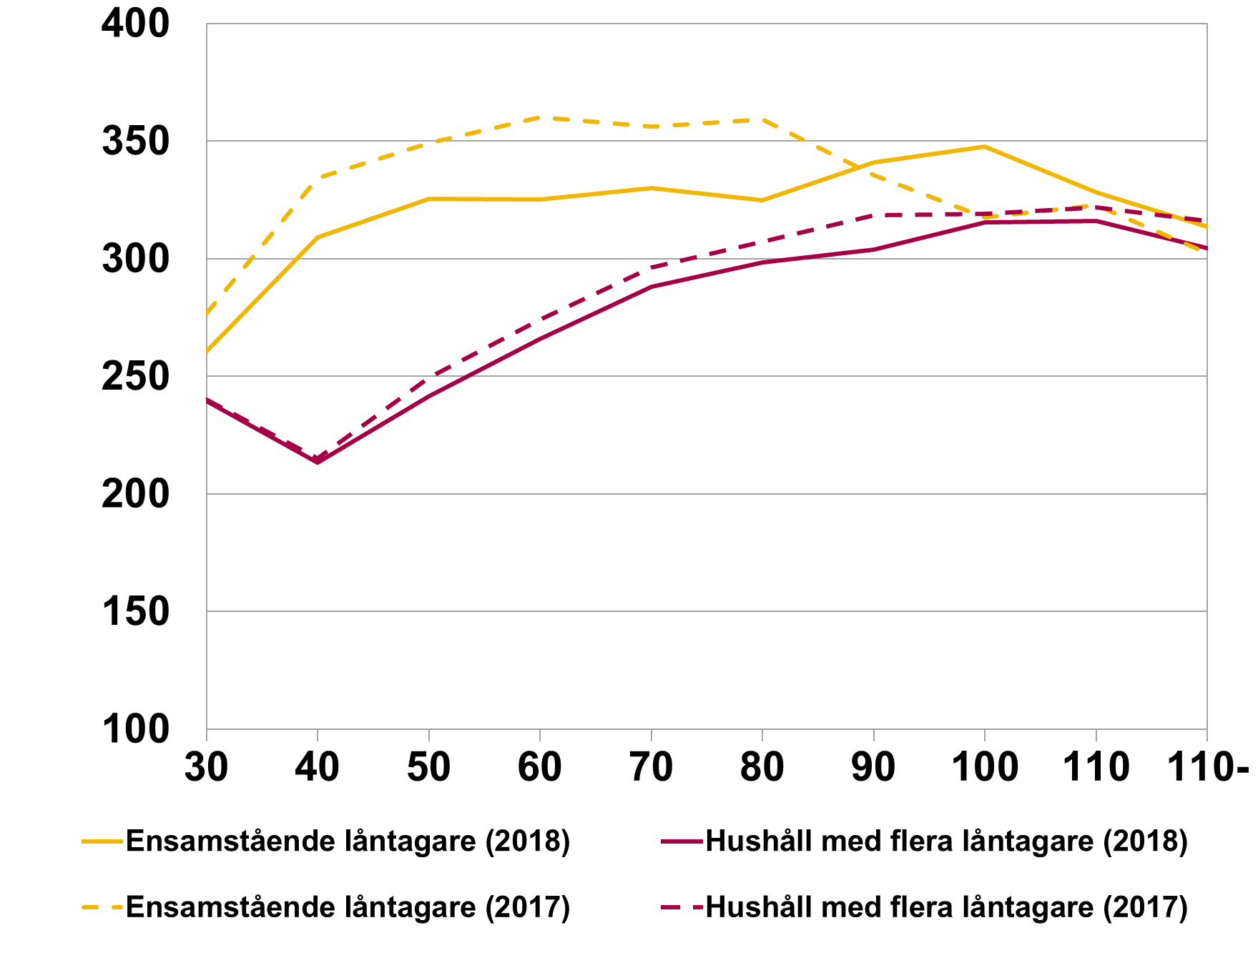

Rubrik: | Diagram R2. Effekt av amorteringskrav på nya bolån och bostadspriser |  | Bolån | Bostadspriser
Enhet: | Procent | Första amorteringskravet | -9 | -3
Källa: | Bolåneundersökningen, stickprov nya lån. | Skärpta amorteringskravet | -1.5 | -1.2
Anm.

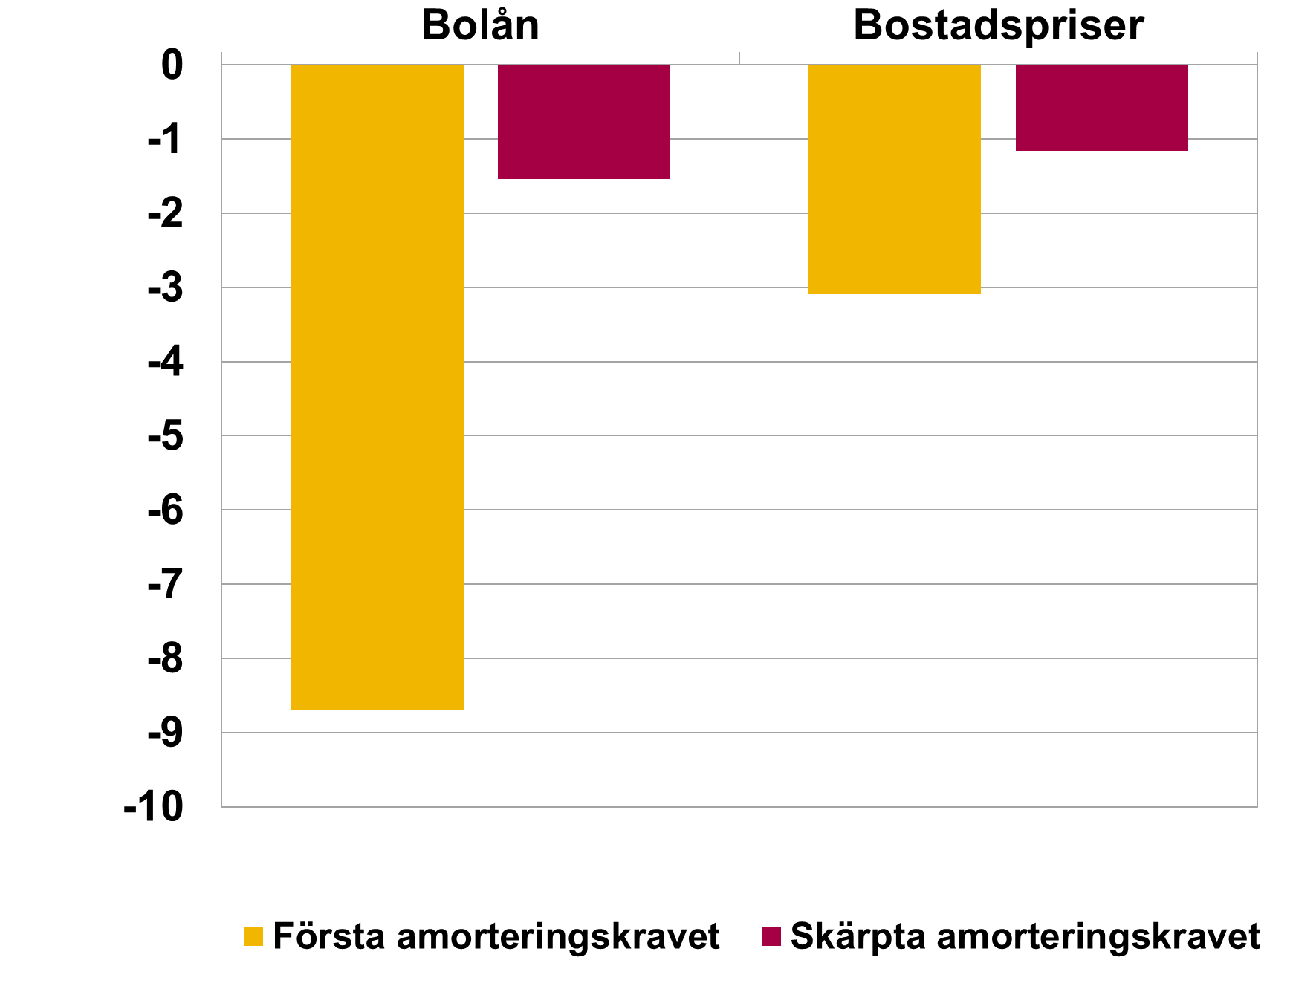

Rubrik: | Diagram 19. Bostadsrättsföreningars genomsnittliga skuld, nyproducerade bostadsrätter, nya lån |  | Göteborg | Malmö | Stockholm | Övriga landet | Övriga stora städer | Totalt
Enhet: | Kronor per kvadratmeter | 2017 | 9,306 | 12,860 | 12,451 | 10,532 | 11,795 | 11,730
Källa: | Bolåneundersökningen, stickprov nya lån. | 2018 | 14,466 | 12,756 | 13,964 | 13,213 | 14,530 | 13,894
Anm:

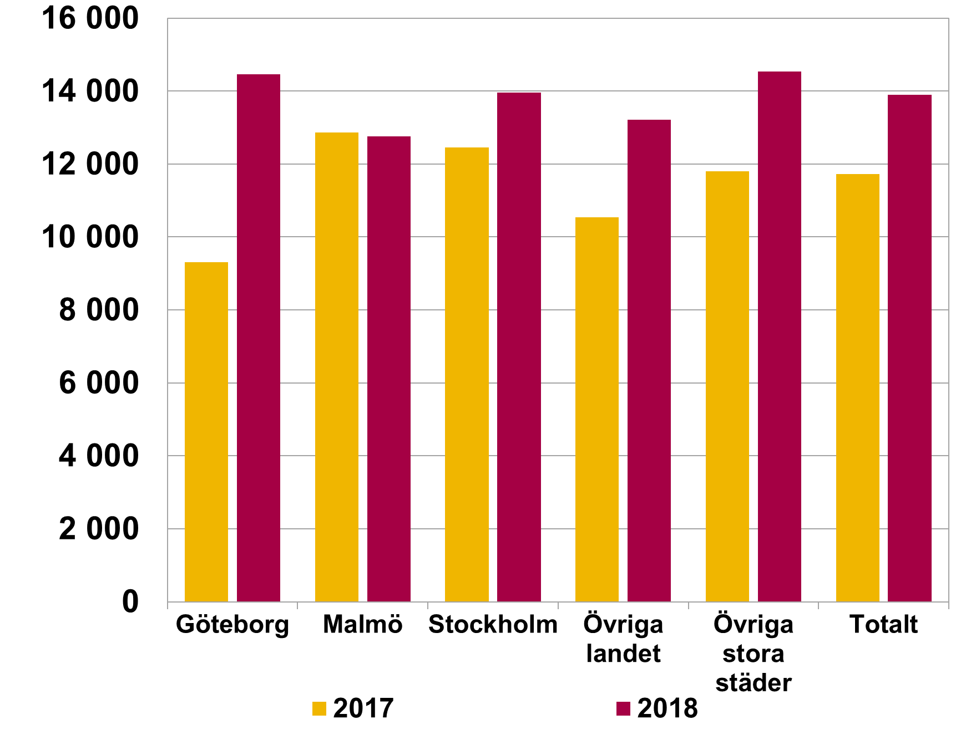

Rubrik: | Diagram 20. Skuldkvot (bruttoinkomst, inklusive andel av bostadsrättsföreningens skuld), nya lån |  | Exklusive föreningens skuld | Inklusive föreningens skuld
Enhet: | Procent | Befintliga bostadsrätter | 304 | 70
Källa: | Bolåneundersökningen, stickprov nya lån. | Nyproducerade bostadsrätter | 352 | 162
Anm: | Gult fält visar skuldkvot (bruttoinkomst) för nya bolån med bostadsrätt som säkerhet. Gult och rött fält visar skuldkvot inklusive andel av bostadsrättsföreningens skuld. Beräknat för de hushåll där bankerna kunnat ange både bostadens storlek och bostadsrättsföreningens skuld.

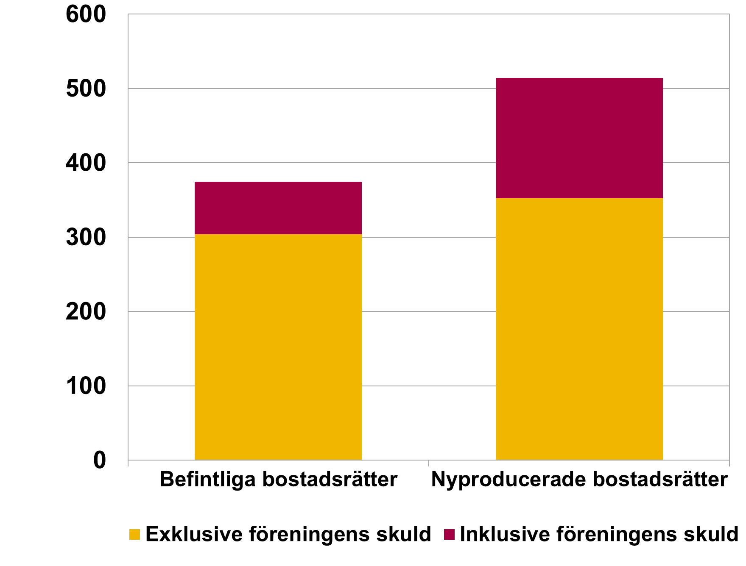

Hushållens amorteringar
Hushållens amorteringar

Rubrik: | Diagram 21. Årlig amortering som andel av lån, nya lån |  | 2012 | 2013 | 2014 | 2015 | 2016 | 2017 | 2018
Enhet: | Kronor per kvadratmeter | Amortering nya lån | 1.4 | 1.3 | 1.4 | 1.3 | 1.6 | 1.6 | 1.6
Källa: | Bolåneundersökningen, stickprov nya lån. | Amortering säkerhetsobjekt |  |  |  |  | 2.2 | 2.0 | 2.1
Anm: |  | Andel som amorterar (höger axel) | 55.1 | 60.0 | 65.7 | 67.0 | 87.6 | 85.3 | 87.5

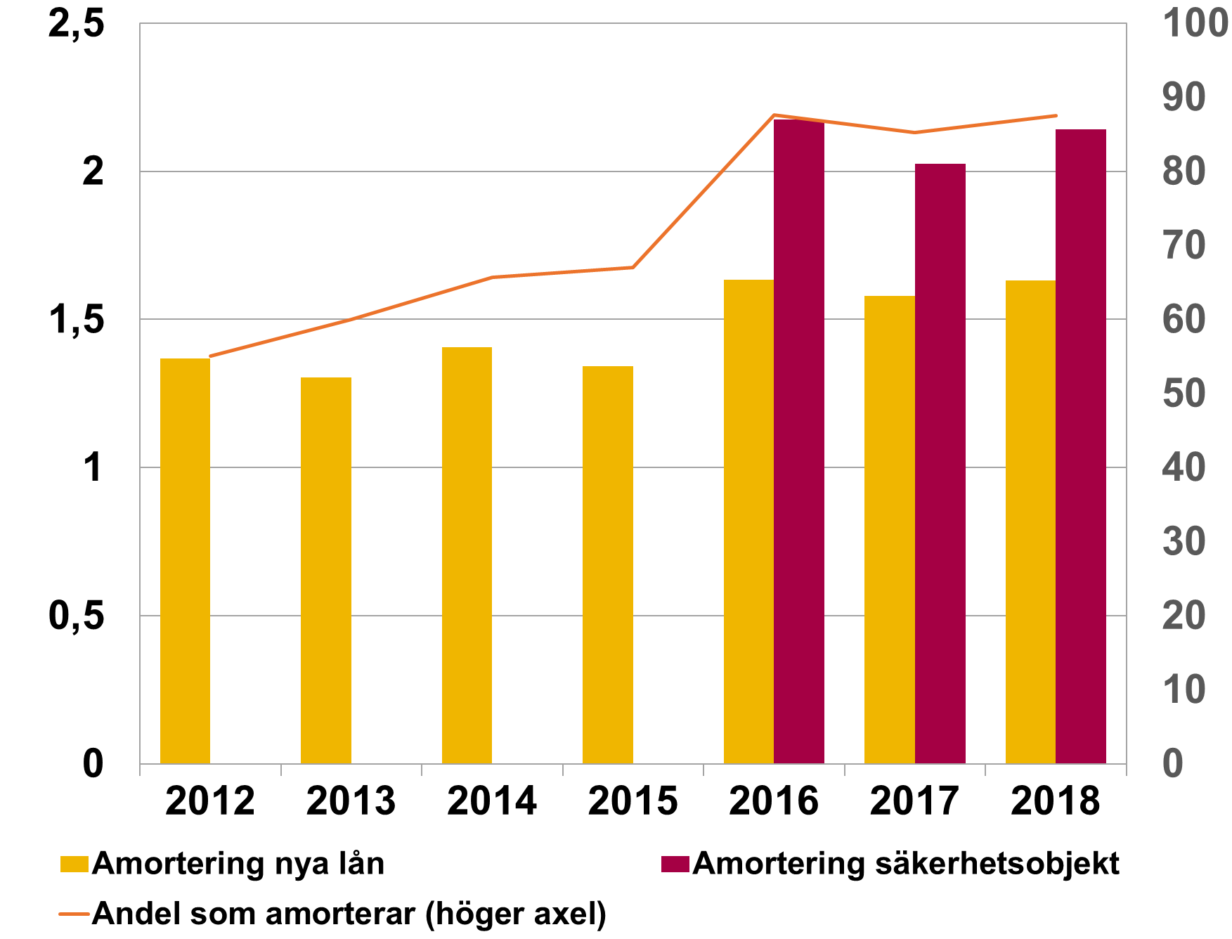

Rubrik: | Diagram 22. Amortering som andel av lån uppdelat på skuldkvot, bruttoinkomst, nya lån |  | 0-150 | 150-300 | 300-450 | Över 450
Enhet: | Procent | 2017 | 3.5 | 1.9 | 1.5 | 1.4
Källa: | Bolåneundersökningen, stickprov nya lån. | 2018 | 3.7 | 1.9 | 1.6 | 2.0
Anm: | Skuldkvot (bruttoinkomst) beräknad med totala bolån enligt det skärpta amorteringskravet.

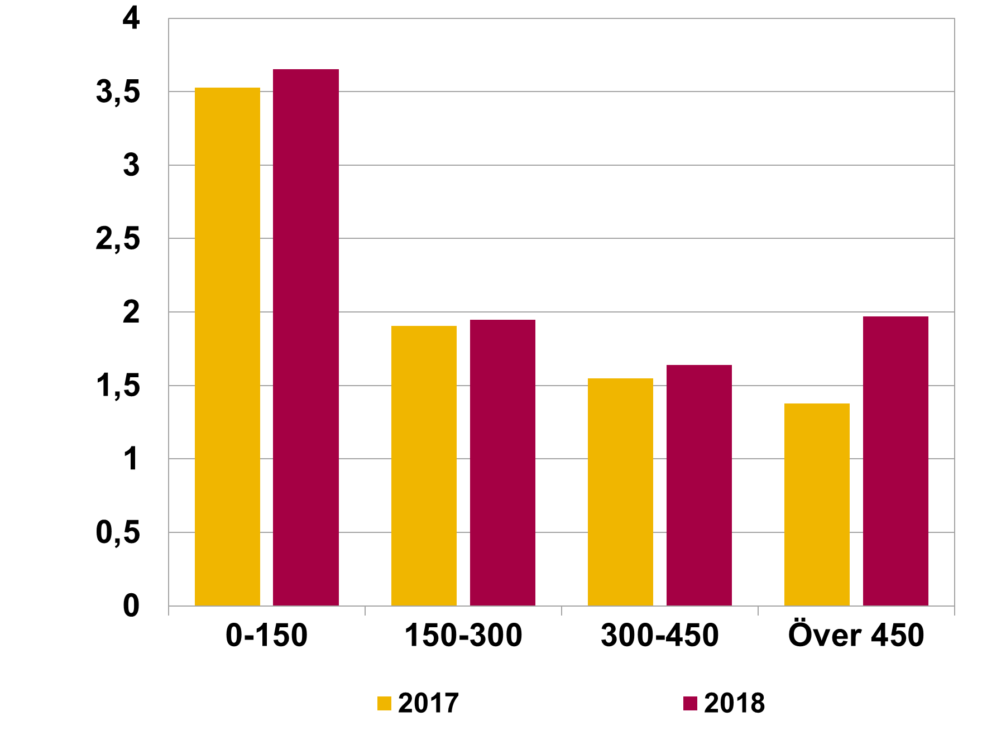

Rubrik: | Diagram 23. Amortering som andel av lån uppdelat på belåningsgrad, nya lån |  | 2016 | 2017 | 2018
Enhet: | Procent | 0-25 | 3.5 | 3.0 | 3.4
Källa: | Bolåneundersökningen, stickprov nya lån. | 25-50 | 2.1 | 1.6 | 1.9
Anm: |  | 50-70 | 1.9 | 1.8 | 1.8
 |  | 70-85 | 2.2 | 2.2 | 2.3
 |  | Över 85 | 2.0 | 2.5 | 2.1
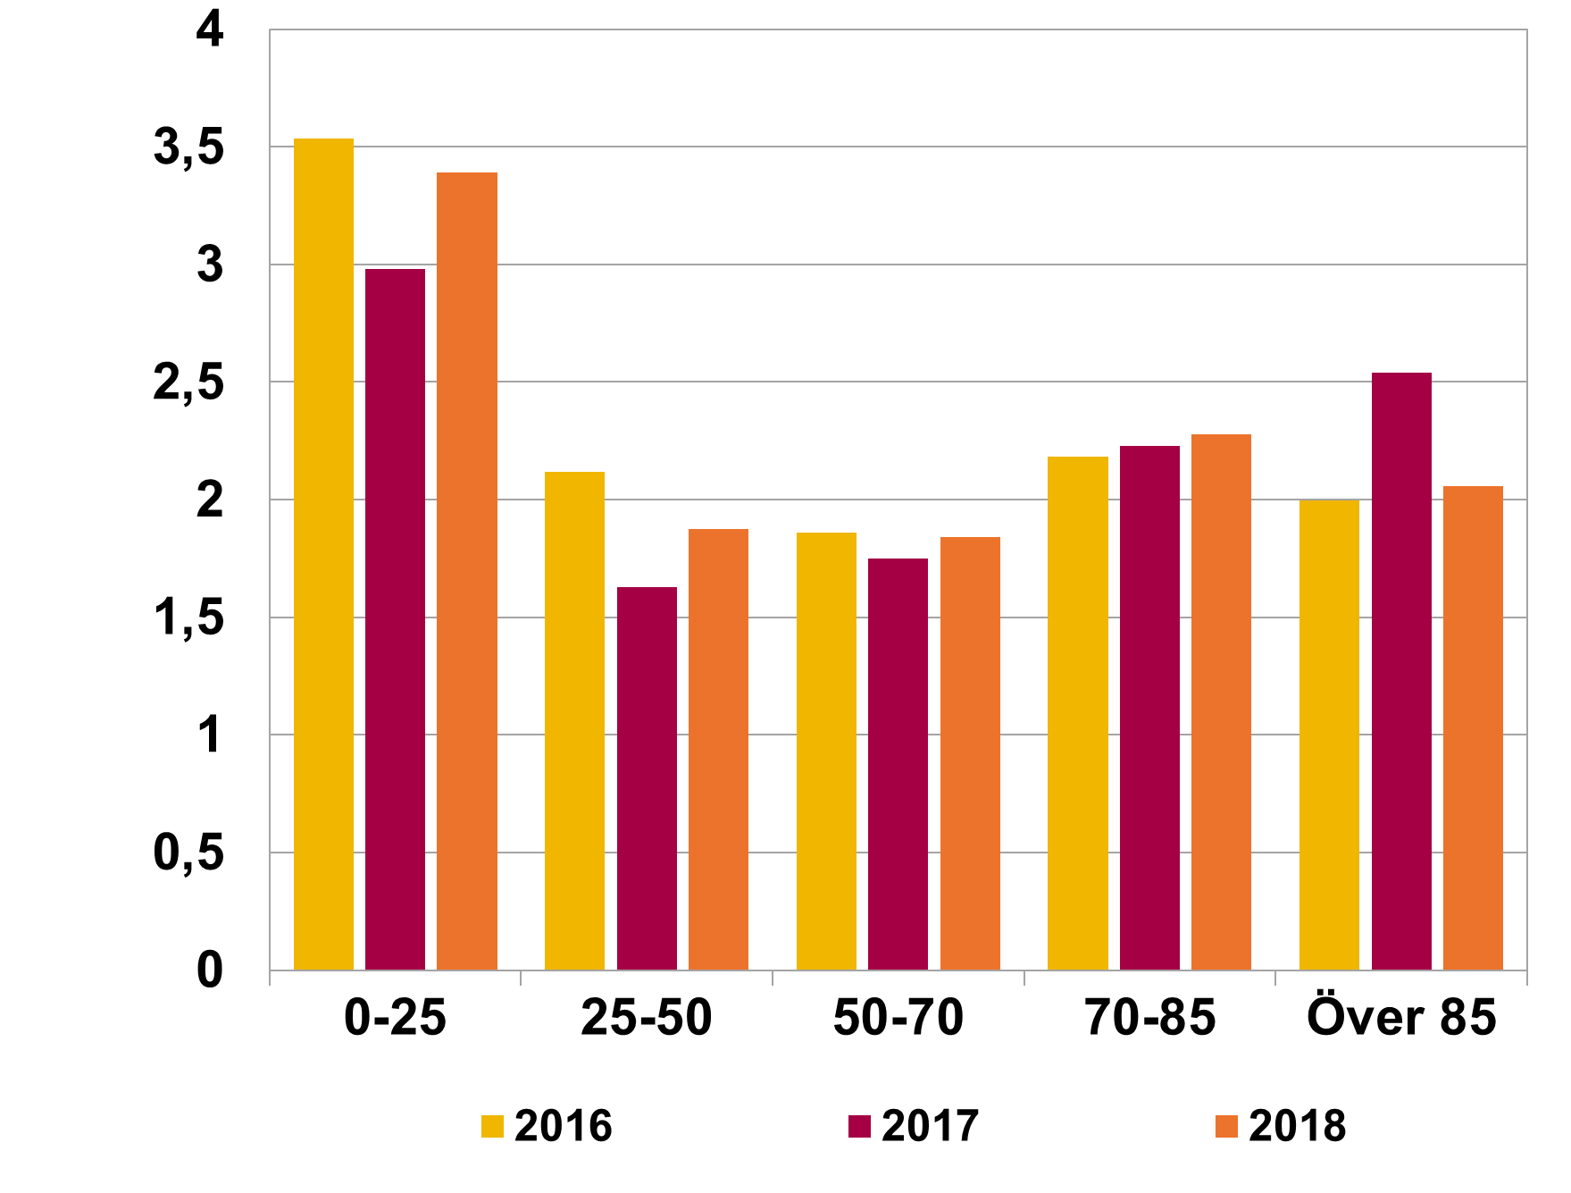

Rubrik: | Diagram 24. Amortering som andel av disponibel inkomst efter ålder, nya lån |  | 18-30 | 31-50 | 51-65 | Över 65
Enhet: | Procent | 2016 | 6.9 | 6.7 | 6.1 | 4.3
Källa: | Bolåneundersökningen, stickprov nya lån. | 2017 | 7.0 | 6.3 | 5.4 | 3.4
Anm: |  | 2018 | 7.1 | 6.5 | 5.8 | 3.7

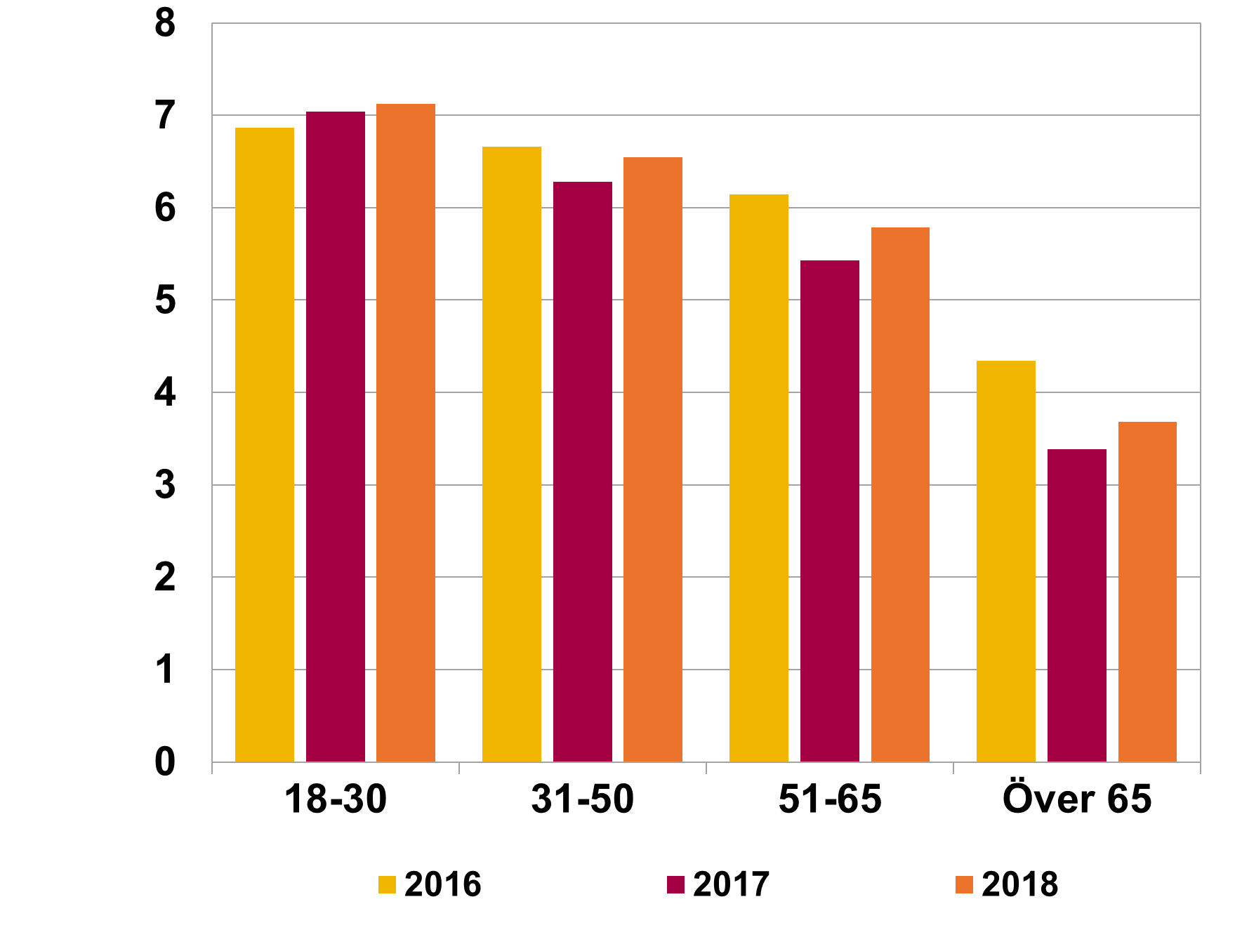

Hushållens betalningsförmåga
Hushållens betalningsförmåga

Rubrik: | Diagram 25. Räntekvot och skuldbetalningskvot, nya lån |  | 2011 | 2012 | 2013 | 2014 | 2015 | 2016 | 2017 | 2018
Enhet: | Procent | Räntekvot | 8.64 | 8.23 | 6.92 | 5.83 | 4.54 | 4.5 | 4.58 | 4.25
Källa: | Bolåneundersökningen, stickprov nya lån. | Skuldbetalningskvot | 10.41 | 10.66 | 9.62 | 9.02 | 7.84 | 9.13 | 9.29 | 9.16
Anm: | Visar räntebetalningar (räntekvot) och summan av räntebetalningar och amorteringar (skuldbetalningskvot) som andel av hushållens disponibla inkomst. Betalningarna baseras på avtalad ränta och avtalade amorteringar.

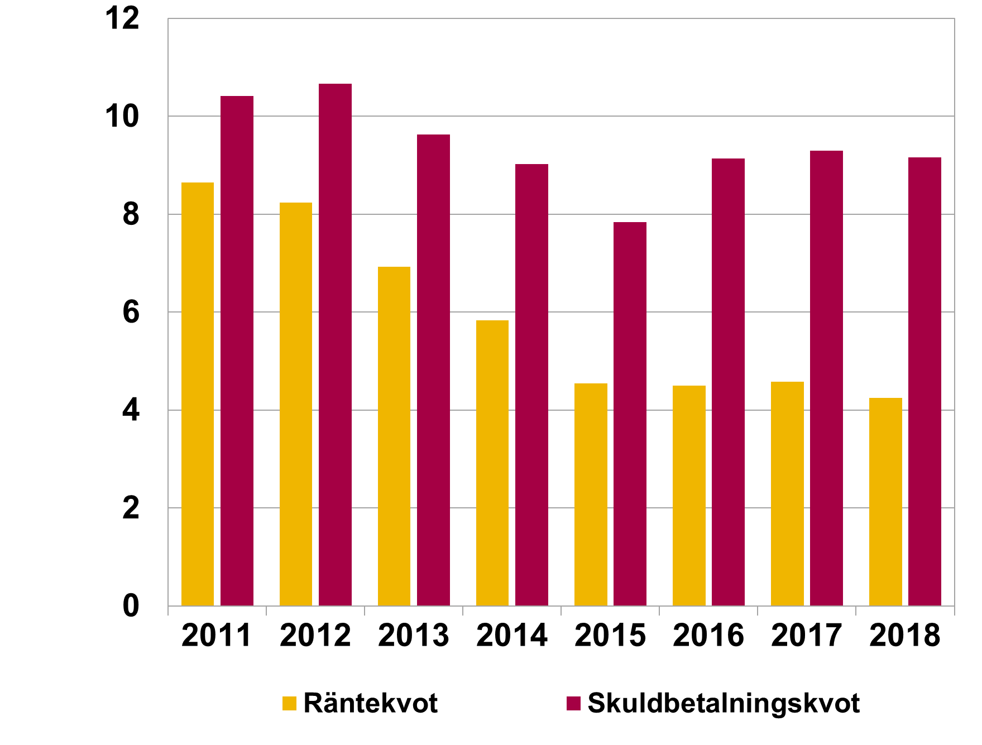

Rubrik: | Diagram 26. Månadsöverskott som andel av disponibel inkomst, faktisk ränta, nya lån |  | 2011 | 2012 | 2013 | 2014 | 2015 | 2016 | 2017 | 2018
Enhet: | Procent | Faktisk amortering | 33 | 35 | 35 | 38 | 39 | 40 | 41 | 41
Källa: | Bolåneundersökningen, stickprov nya lån. | Utan amortering | 35 | 37 | 37 | 41 | 42 | 45 | 46 | 46
Anm: | Faktisk ränta som hushållet betalar. Månadsöverskottet är det som finns kvar av den disponibla inkomsten efter att boende- och levnadsomkostnader är betalda.

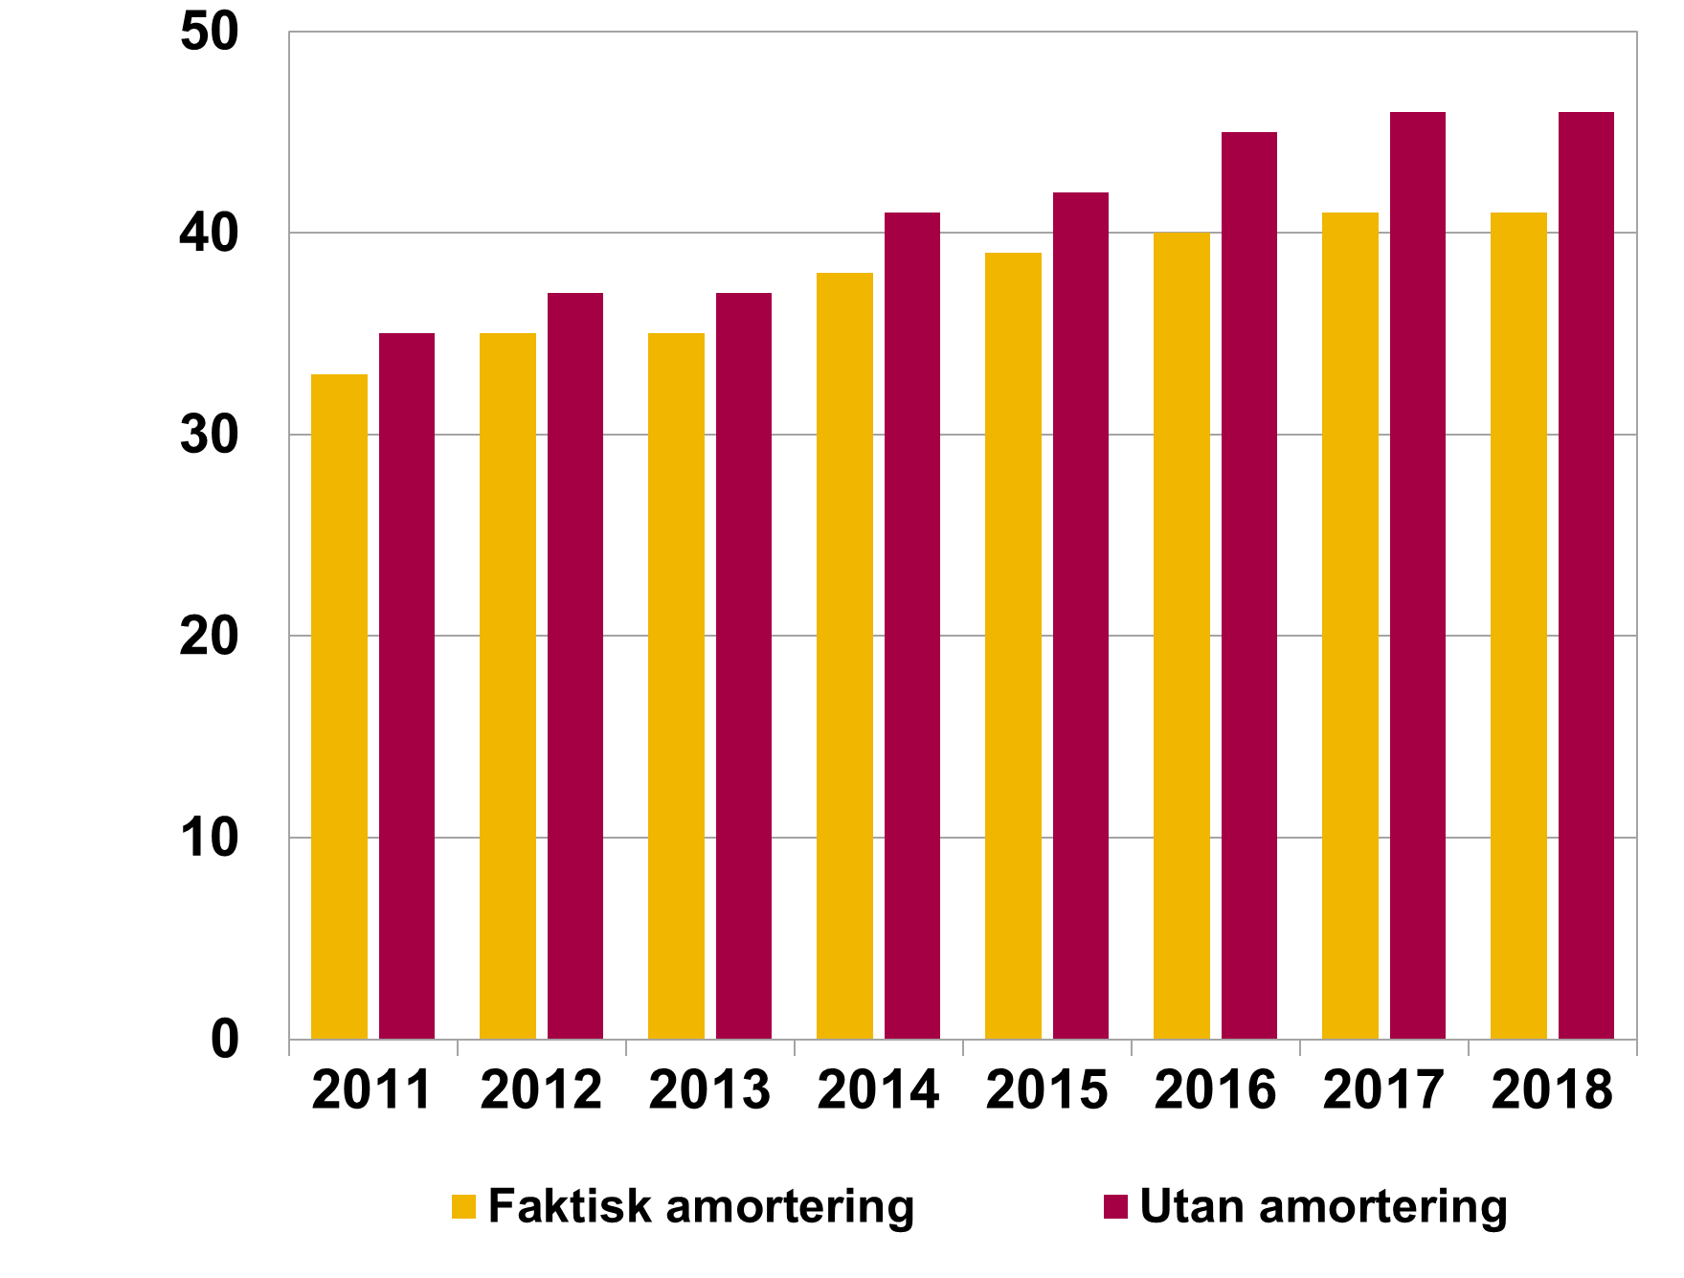

Rubrik: | Diagram 27. Fördelning av hushåll i olika intervall för månadsöverskott vid en ränta på 7 procent, nya lån |  | <0 | 0-5 | 5-10 | 10-15 | 15-20 | 20-25 | 25-30 | >30
Enhet: | Procent och tusental kronor | 2016 | 8.42 | 23.8 | 21.37 | 15.92 | 10.99 | 7.26 | 4.69 | 7.56
Källa: | Bolåneundersökningen, stickprov nya lån. | 2017 | 6.44 | 22.03 | 21.67 | 16.72 | 12.11 | 8.11 | 5.15 | 7.77
Anm: | Månadsöverskottet har beräknats givet avtalade amorteringar. 7 % motsvarar ungefär en räntenivå som är drygt 5 procentenheter högre än genomsnittet 2015-2018 och ungefär nivån på bankernas kalkylränta. | 2018 | 4.87 | 20.38 | 22.01 | 17.32 | 12.85 | 8.63 | 5.48 | 8.47

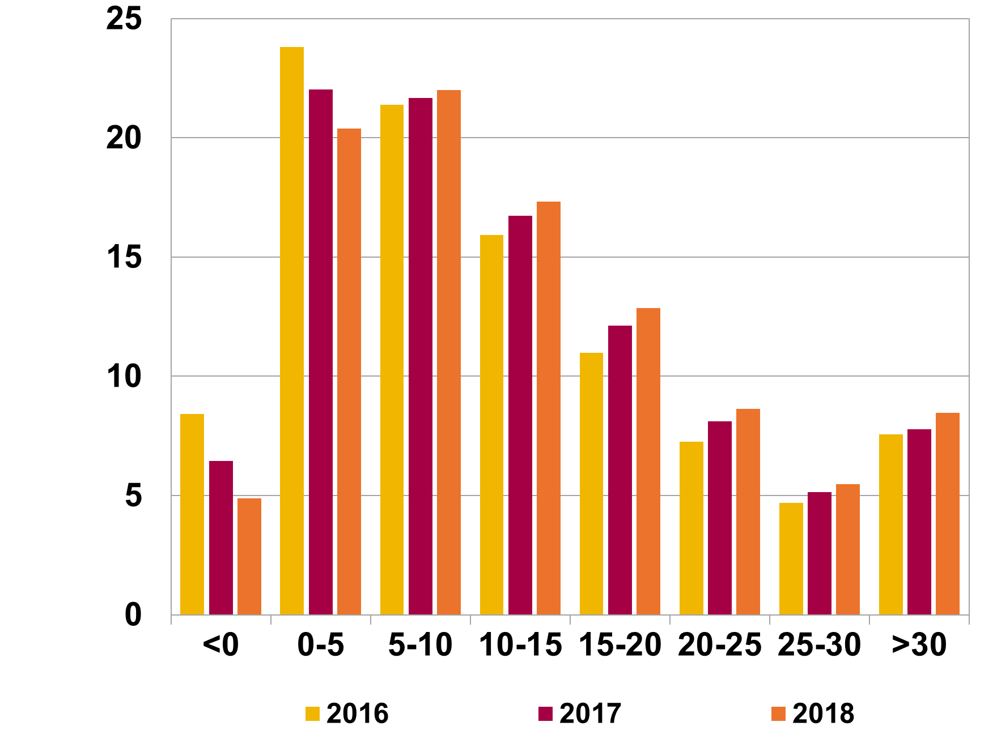

Rubrik: | Diagram 28. Månadsöverskott i olika åldersgrupper, utan amorteringar, nya lån |  | <31 | 31-50 | 51-65 | >65
Enhet: | Kronor och procent | "Kvar att leva på", kronor, genomsnitt | 17,700 | 24,575 | 27,555 | 15,078
Källa: | Bolåneundersökningen, stickprov nya lån. | Andel med underskott, procent (höger axel) | 0.14 | 0.15 | 0.22 | 4.71
Anm: | Beräkningarna är gjorda givet förutsättning om avtalad ränta och avtalade amorteringar.

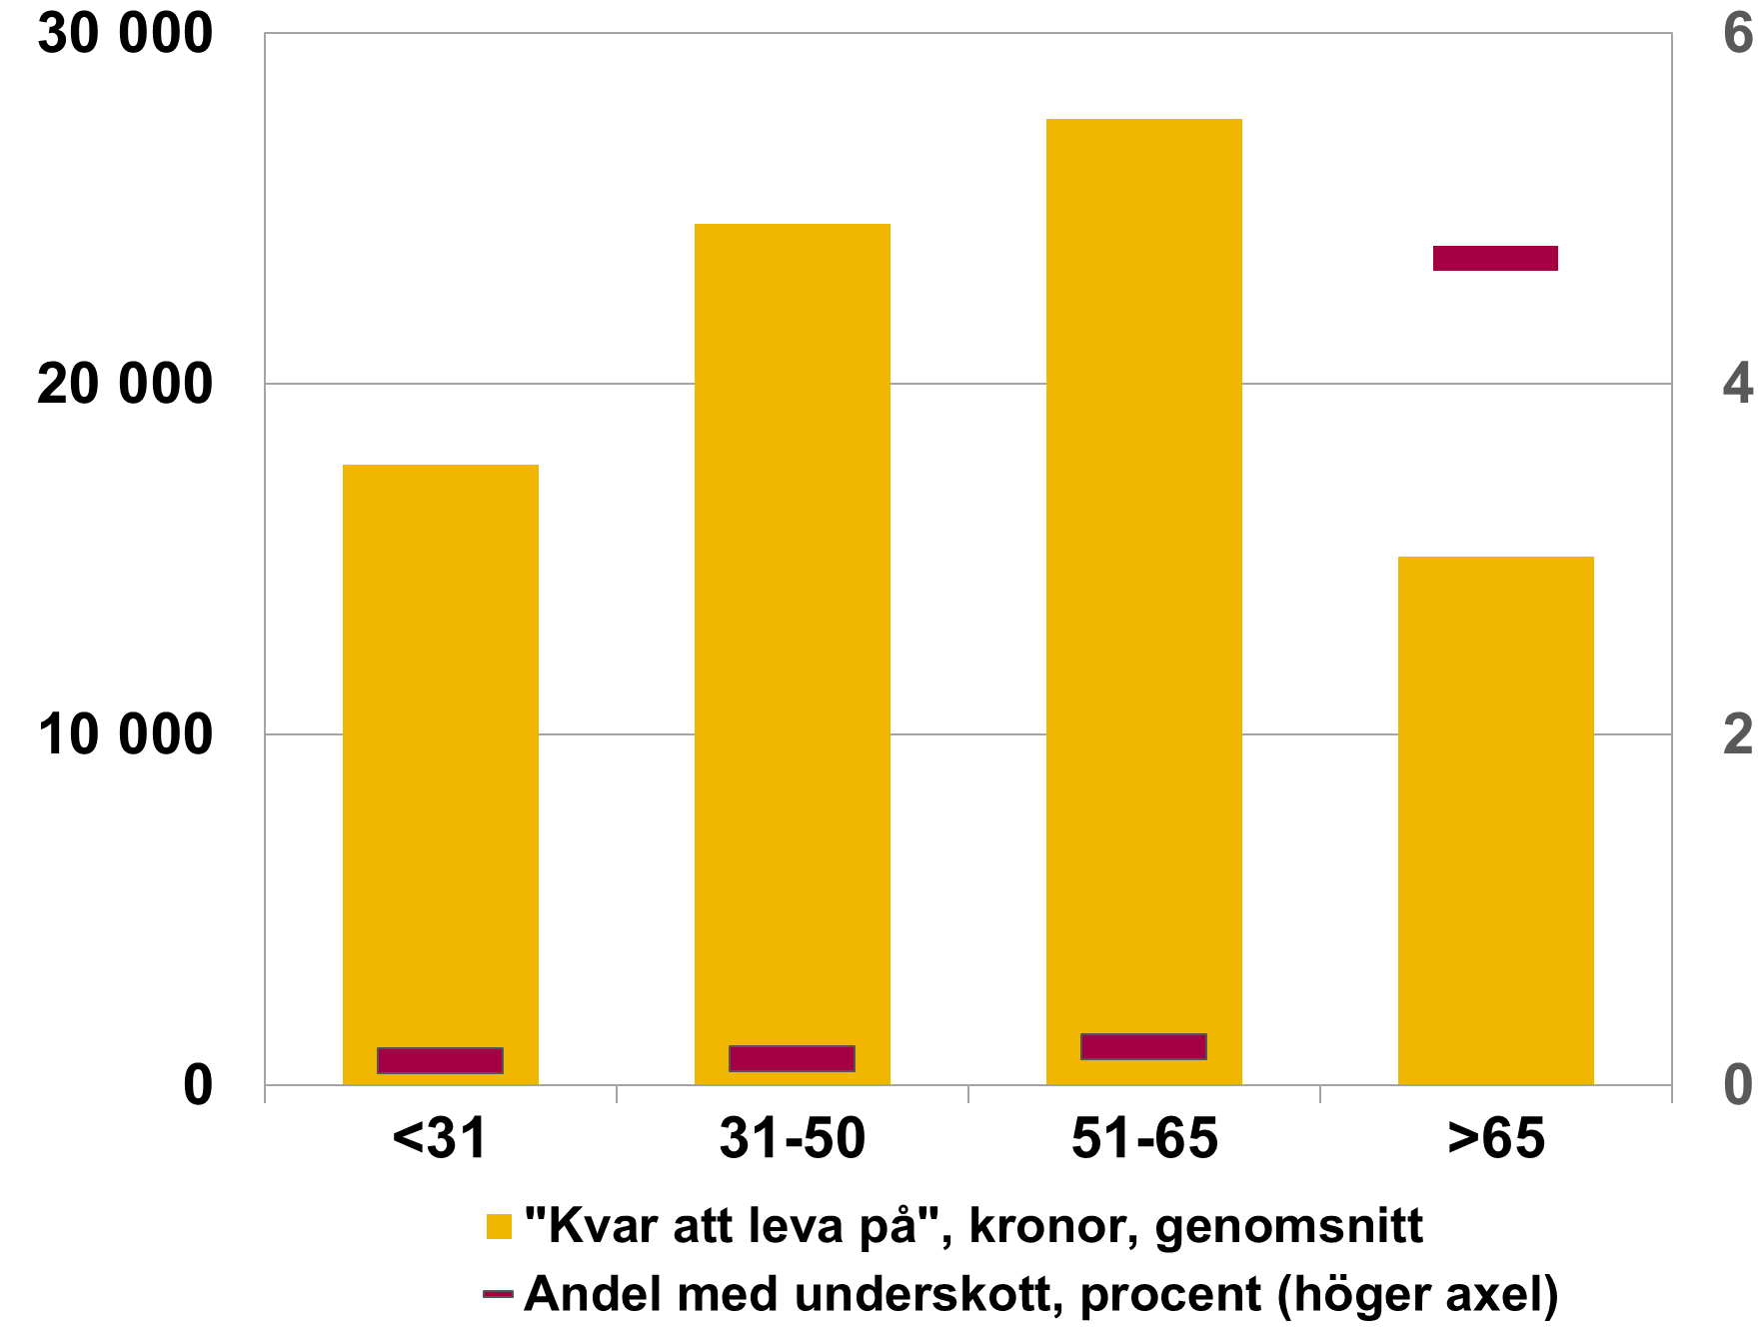

Rubrik: | Diagram 29. Andel hushåll med underskott mellan inkomster och utgifter vid olika räntenivåer, nya lån |  | 2012 | 2013 | 2014 | 2015 | 2016 | 2017 | 2018
Enhet: | Procent | Faktisk ränta | 3.5 | 2.9 | 2.1 | 1.8 | 1.3 | 1.0 | 0.9
Källa: | Bolåneundersökningen, stickprov nya lån. | 3 procent ränta | 3.1 | 2.9 | 2.5 | 2.3 | 1.8 | 1.4 | 1.3
Anm: | Beräkningarna är gjorda givet förutsättning om avtalade amorteringar. | 7 procent ränta | 7.8 | 8.0 | 8.1 | 8.1 | 6.8 | 5.5 | 4.9

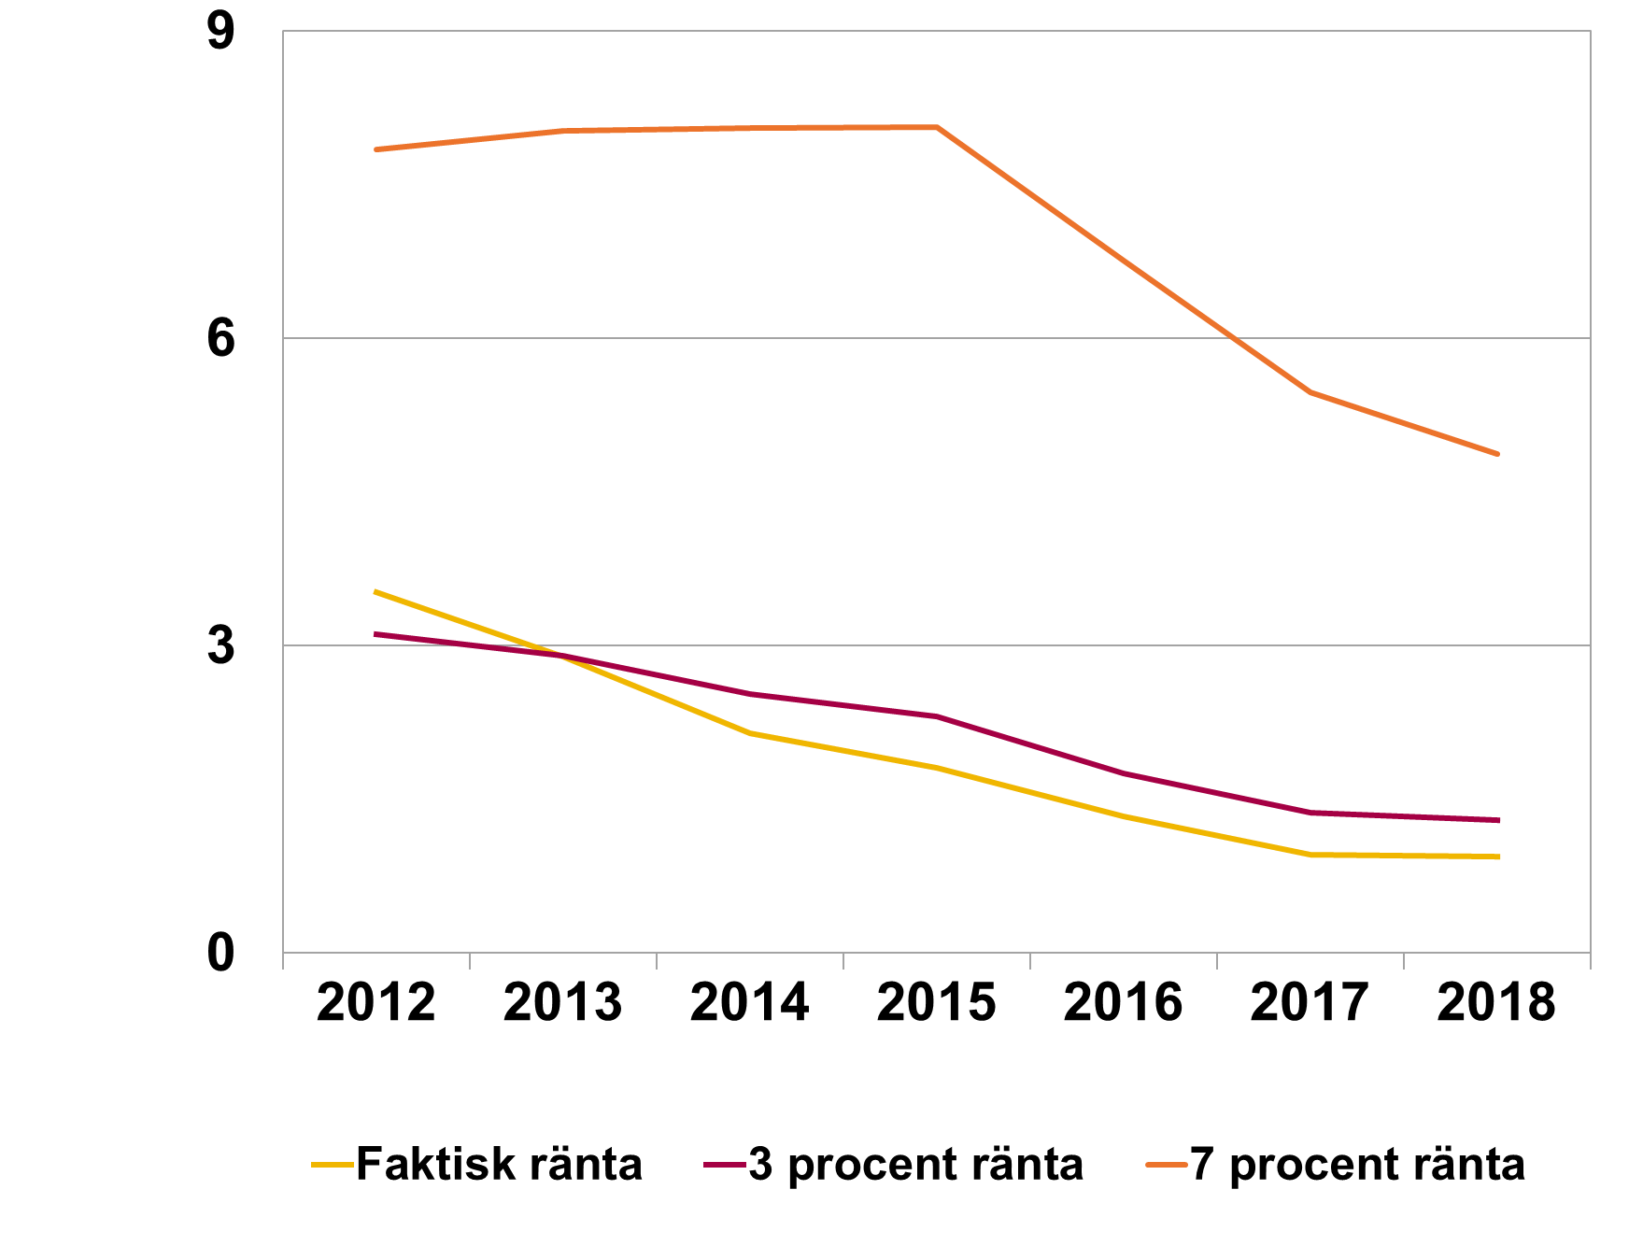

Rubrik: | Diagram 30. Andel hushåll med underskott mellan inkomster och utgifter vid 7 procent ränta, med och utan amorteringar, nya lån |  | 2012 | 2013 | 2014 | 2015 | 2016 | 2017 | 2018
Enhet: | Procent | Med amortering | 7.8 | 8.0 | 8.1 | 8.1 | 6.8 | 5.5 | 4.9
Källa: | Bolåneundersökningen, stickprov nya lån. | Utan amortering | 6.4 | 6.0 | 5.6 | 5.4 | 3.7 | 2.8 | 2.3
Anm: | 7 % motsvarar ungefär en räntenivå som är drygt 5 procentenheter högre än genomsnittet 2015-2018 och ungefär nivån på bankernas kalkylränta.

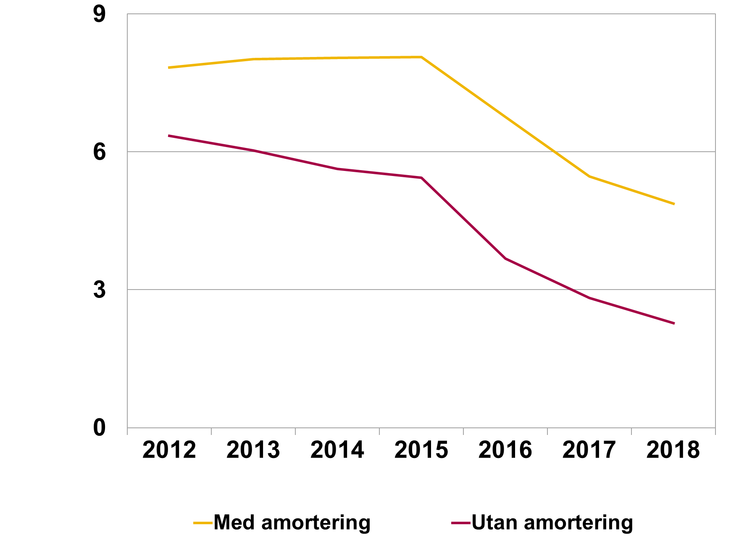

Rubrik: | Diagram 31. Andel bostadsrättsinnehavare med underskott vid ökad ränta om föreningens skulder inkluderas, med amorteringar, nya lån |  | 0 | 1 | 2 | 3 | 4 | 5
Enhet: | Procent | Utan BRF-skuld | 0.8 | 1.0 | 1.4 | 1.8 | 2.5 | 4.1
Källa: | Bolåneundersökningen, stickprov nya lån. | Med BRF-skuld | 0.8 | 1.1 | 1.8 | 3.0 | 5.6 | 9.9
Anm: | Beräkningarna är gjorda givet förutsättning om avtalad ränta och avtalade amorteringar.

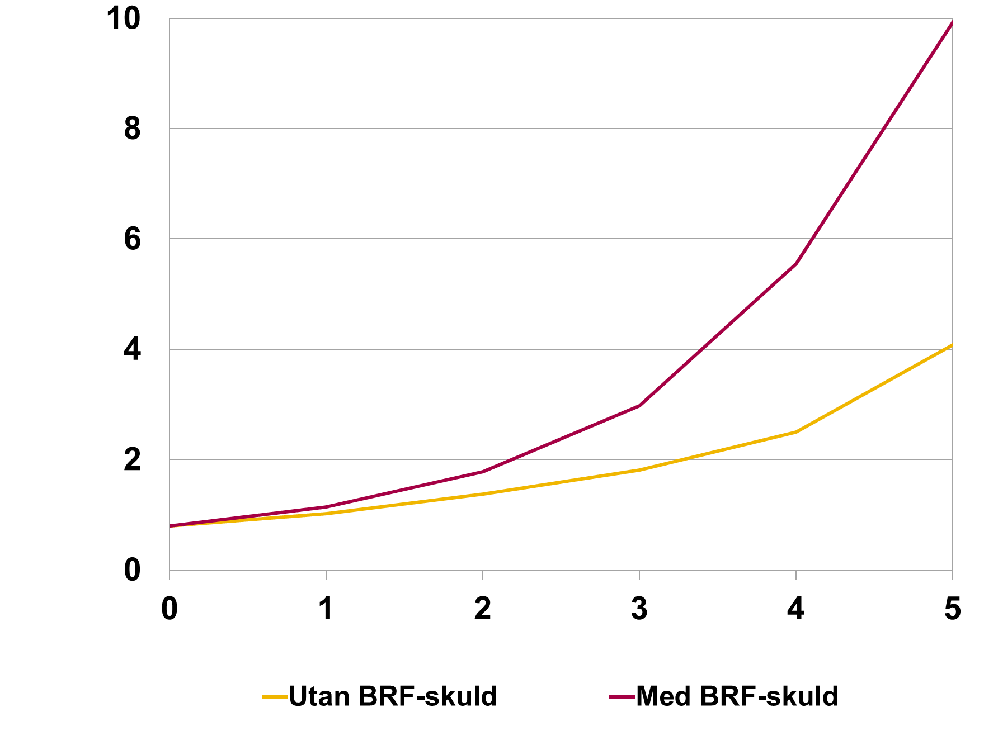

Rubrik: | Diagram 32. Andel hushåll med underskott om arbetslösheten ökar med 1 till 10 procent, nya lån |  | 0 | 1 | 2 | 3 | 4 | 5 | 6 | 7 | 8 | 9 | 10
Enhet: | Procent | Med a-kassa | 0.6 | 0.9 | 1.3 | 1.6 | 2.0 | 2.4 | 2.7 | 3.1 | 3.4 | 3.8 | 4.2
Källa: | Bolåneundersökningen, stickprov nya lån. | Utan a-kassa | 0.6 | 1.0 | 1.5 | 1.9 | 2.4 | 2.8 | 3.3 | 3.8 | 4.2 | 4.7 | 5.2
Anm: | . Beräkningarna utgår från 2 procent ränta och avtalade amorteringar. | 2017 (med a-kassa) | 0.7 | 1.0 | 1.2 | 1.5 | 1.7 | 2.0 | 2.3 | 2.5 | 2.8 | 3.1 | 3.3

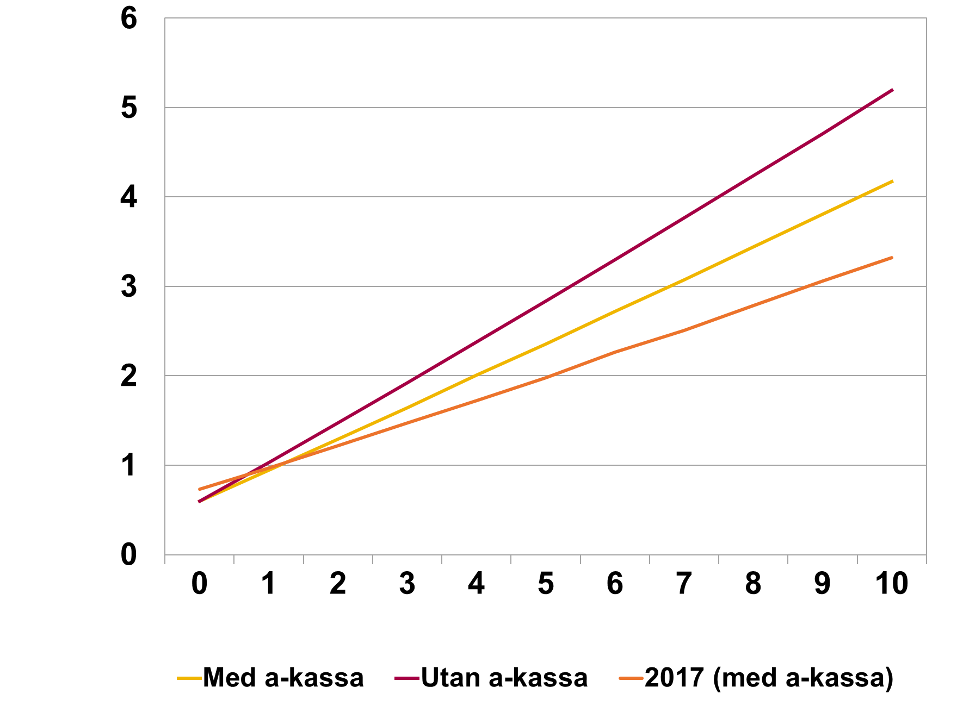

Rubrik: | Diagram 33. Andel hushåll med underskott vid 10 procents ökad arbetslöshet, nya lån |  | 2012 | 2013 | 2014 | 2015 | 2016 | 2017 | 2018
Enhet: | Procent | Utan amortering | 5.8 | 5.5 | 5.3 | 4.6 | 4.3 | 4.0 | 4.3
Källa: | Bolåneundersökningen, stickprov nya lån. | Avtalad amortering | 6.6 | 6.4 | 6.1 | 5.5 | 5.2 | 4.9 | 5.1
Anm: | Beräkningarna utgår från 2 procent ränta.

Rubrik: | Diagram 34. Ökad ränta i kombination med bostadsprisfall: Andel hushåll med underskott och över 100 procents belåningsgrad, nya lån |  | 0 | 0.5 | 1 | 1.5 | 2 | 2.5 | 3 | 3.5 | 4 | 4.5 | 5
Enhet: | Procent | Prisfall 10% | 0.0 | 0.0 | 0.0 | 0.0 | 0.0 | 0.0 | 0.0 | 0.0 | 0.0 | 0.0 | 0.0
Källa: | Bolåneundersökningen, stickprov nya lån. | Prisfall 20% | 0.1 | 0.1 | 0.1 | 0.1 | 0.1 | 0.1 | 0.2 | 0.2 | 0.2 | 0.3 | 0.3
Anm: | Beräkningarna utgår från avtalad ränta och avtalade amorteringar. | Prisfall 40% | 0.1 | 0.1 | 0.2 | 0.2 | 0.2 | 0.3 | 0.3 | 0.4 | 0.5 | 0.5 | 0.7

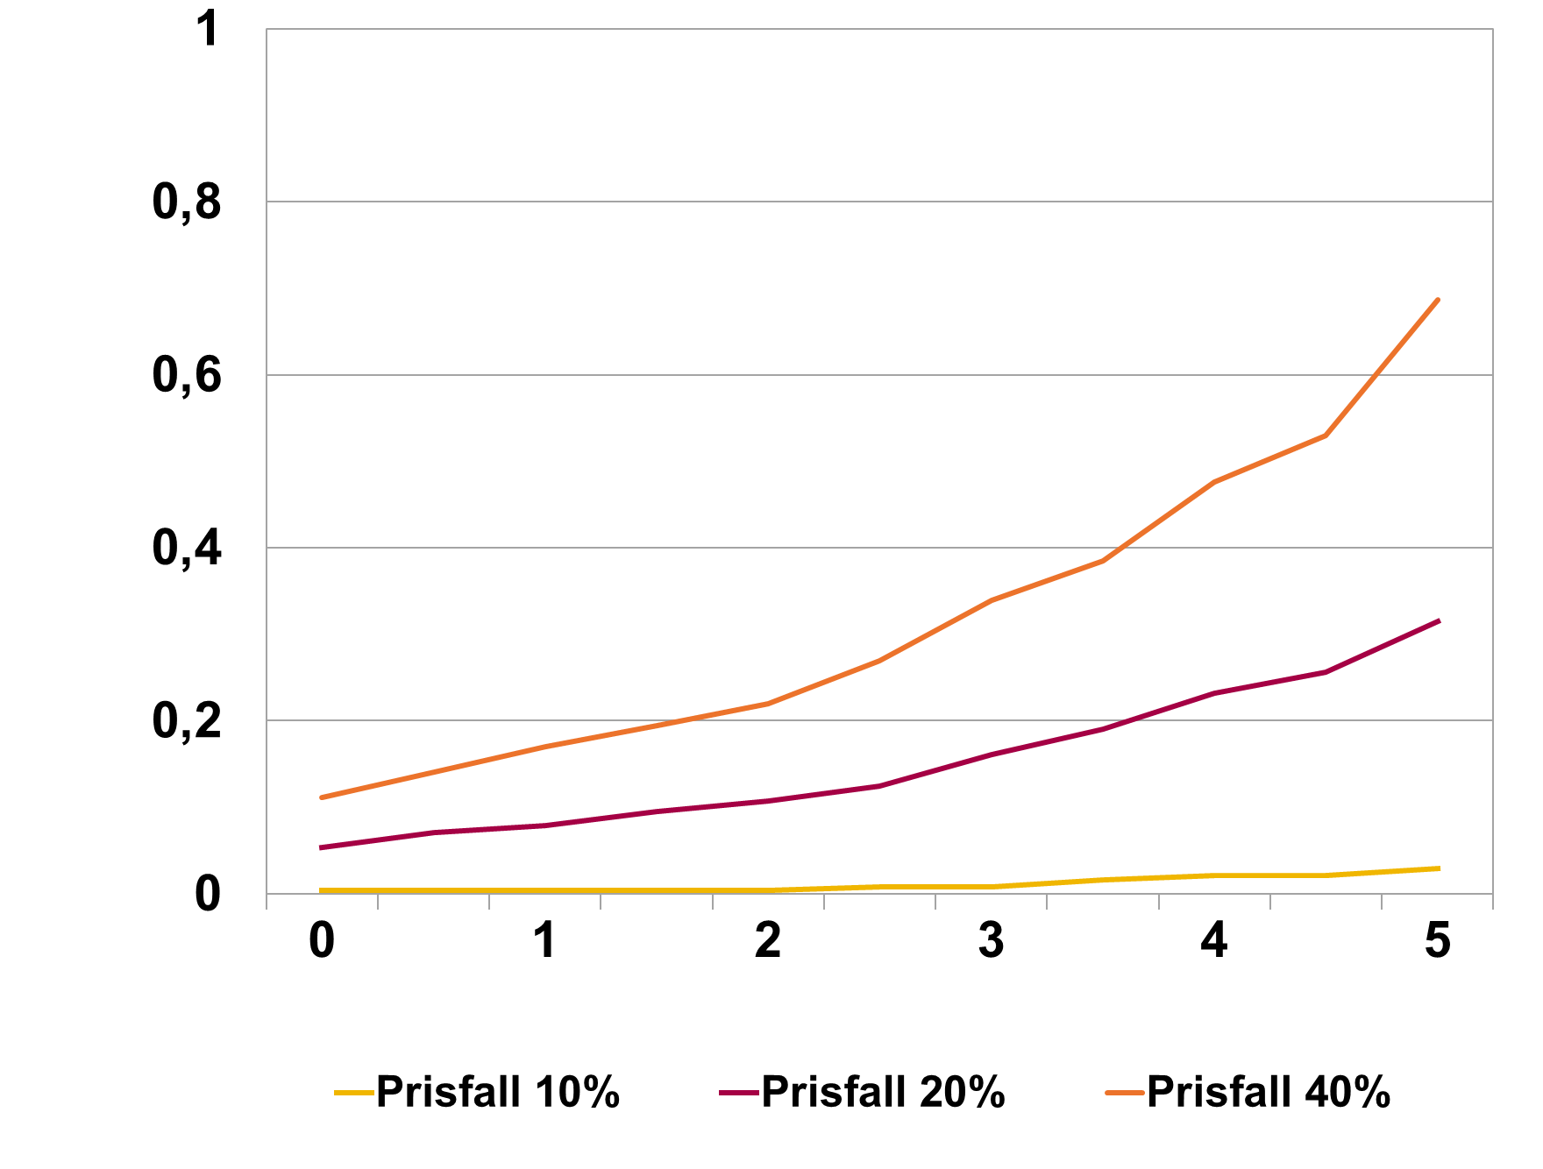

Rubrik: | Diagram 35. Ökad arbetslöshet i kombination med bostadsprisfall: Andel hushåll med underskott och över 100 procents belåningsgrad, nya lån |  | 0 | 1 | 2 | 3 | 4 | 5 | 6 | 7 | 8 | 9 | 10
Enhet: | Procent | Prisfall 10% | 0.0 | 0.0 | 0.0 | 0.0 | 0.0 | 0.1 | 0.1 | 0.1 | 0.1 | 0.1 | 0.1
Källa: | Bolåneundersökningen, stickprov nya lån. | Prisfall 20% | 0.1 | 0.2 | 0.3 | 0.4 | 0.5 | 0.6 | 0.7 | 0.9 | 1.0 | 1.1 | 1.2
Anm: | Beräkningarna utgår från avtalad ränta och avtalade amorteringar. | Prisfall 40% | 0.1 | 0.3 | 0.5 | 0.8 | 1.0 | 1.2 | 1.4 | 1.7 | 1.9 | 2.1 | 2.3

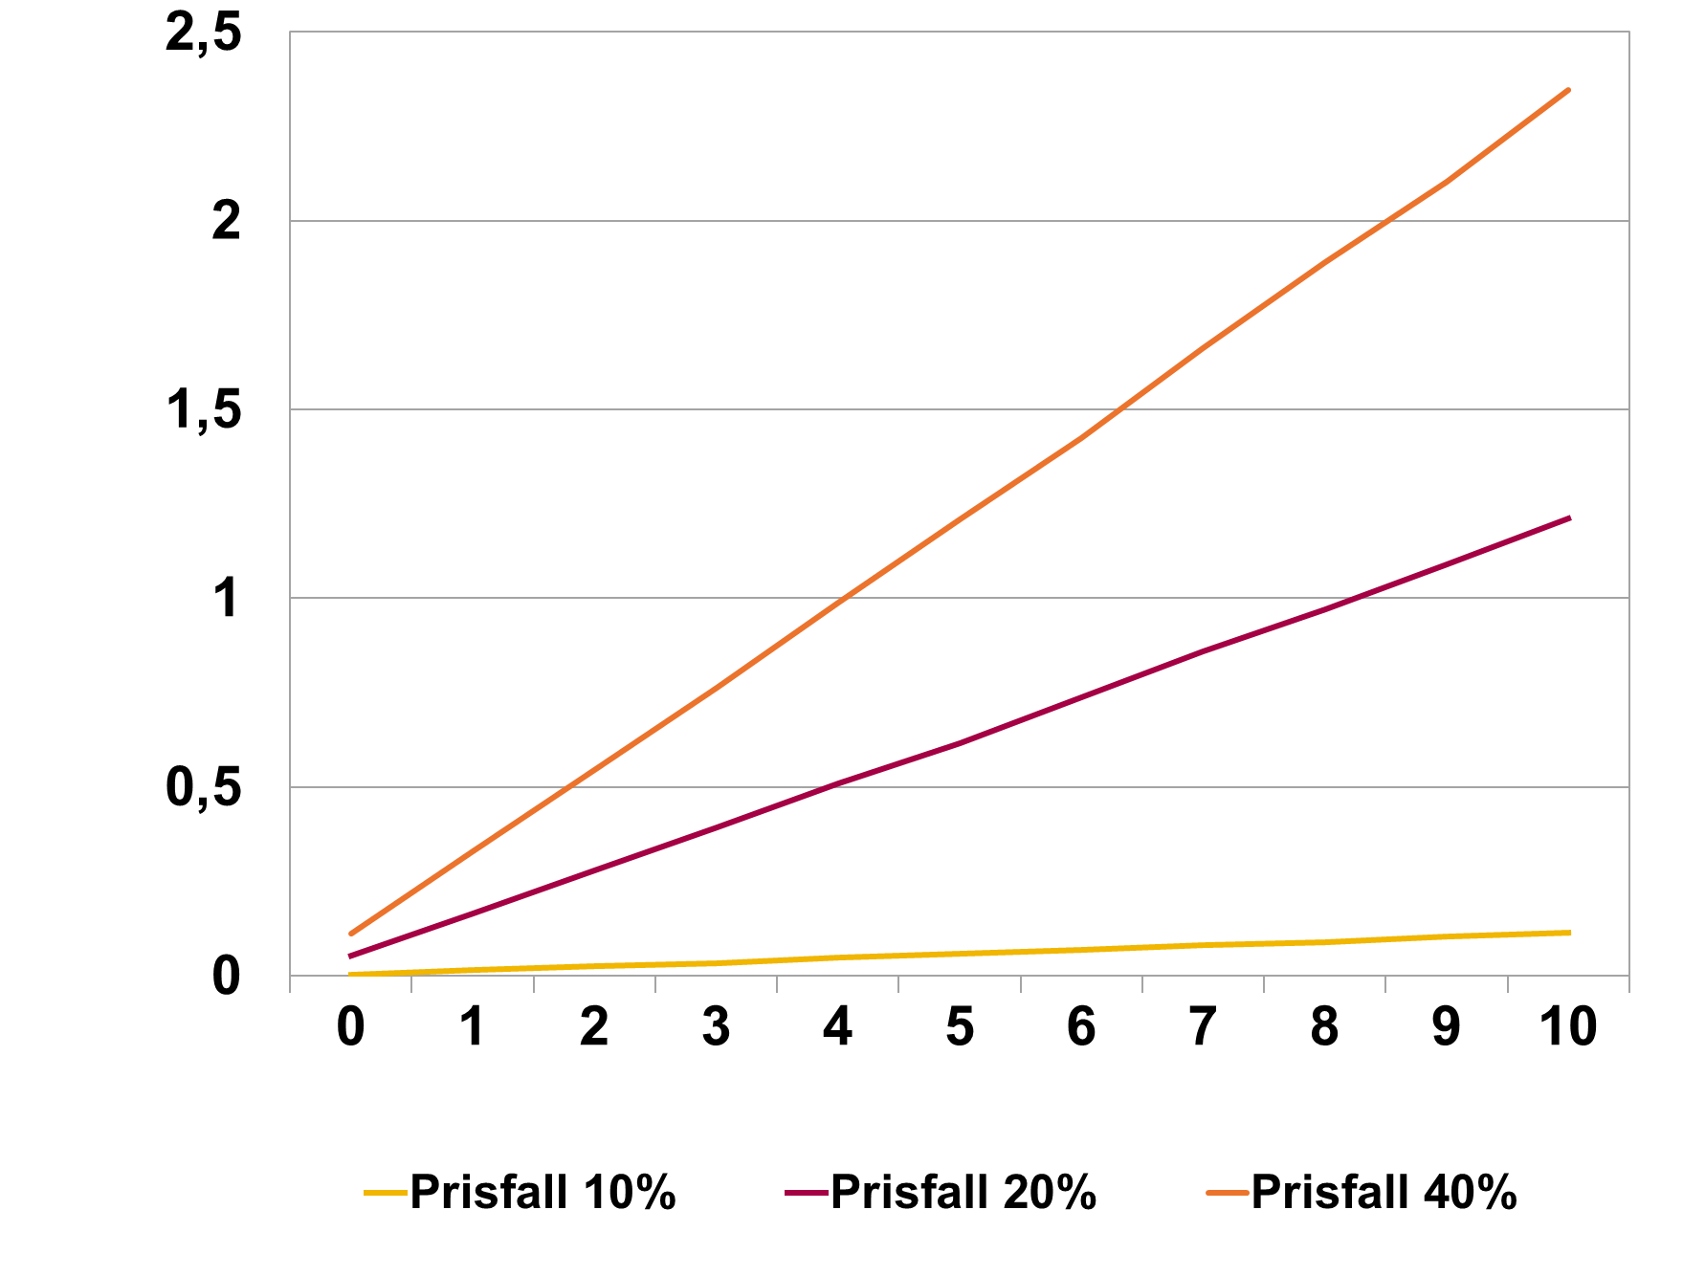

Belåningsgrad
Belåningsgrad

Rubrik: | Belåningsgrad för olika familjetyper, nya lån |  | 2012 | 2013 | 2014 | 2015 | 2016 | 2017 | 2018
Enhet: | Procent | Ensamstående med barn | 63.5 | 67.1 | 66.3 | 65.4 | 62.9 | 63.3 | 64.6
Källa: | Bolåneundersökningen, stickprov nya lån. | Ensamstående utan barn | 62.3 | 64.4 | 64.5 | 62.9 | 62.4 | 61.3 | 63.5
Anm: |  | Sambo med barn | 66.0 | 69.1 | 69.3 | 68.7 | 67.2 | 66.3 | 69.3
 |  | Sambo utan barn | 61.7 | 62.8 | 63.4 | 62.5 | 62.4 | 61.6 | 63.2

Rubrik: | Belåningsgrad för olika skuldkvotsgrupper, bruttoinkomst, nya lån |  | 2012 | 2013 | 2014 | 2015 | 2016 | 2017 | 2018
Enhet: | Procent | 0-150 | 52.9 | 52.8 | 53.7 | 51.5 | 51.4 | 50.0 | 49.9
Källa: | Bolåneundersökningen, stickprov nya lån. | 150-300 | 65.4 | 68.2 | 66.9 | 65.7 | 64.9 | 63.7 | 65.7
Anm: |  | 300-450 | 69.0 | 71.3 | 71.2 | 69.6 | 68.6 | 67.6 | 70.6
 |  | Över 450 | 67.7 | 69.5 | 69.9 | 69.3 | 67.2 | 66.9 | 69.0

Rubrik: | Belåningsgrad för olika skuldkvotsgrupper, nettoinkomst, nya lån |  | 2012 | 2013 | 2014 | 2015 | 2016 | 2017 | 2018
Enhet: | Procent | 0-150 | 49.5 | 48.5 | 49.6 | 47.0 | 47.3 | 45.3 | 45.3
Källa: | Bolåneundersökningen, stickprov nya lån. | 150-300 | 62.8 | 65.2 | 64.0 | 62.4 | 61.5 | 60.4 | 61.1
Anm: |  | 300-450 | 67.0 | 70.2 | 69.2 | 68.0 | 67.1 | 66.0 | 68.5
 |  | 450-600 | 69.4 | 71.0 | 71.3 | 69.8 | 68.7 | 67.6 | 70.4
 |  | över 600 | 68.0 | 69.3 | 69.6 | 69.0 | 66.9 | 66.7 | 69.3

Skuldkvot
Skuldkvot

Rubrik: | Skuldkvot för olika säkerhetsobjekt, bruttoinkomst, nya lån |  | 2012 | 2013 | 2014 | 2015 | 2016 | 2017 | 2018
Enhet: | Procent | Bostadsrätt | 268 | 282 | 304 | 326 | 313 | 323 | 309
Källa: | Bolåneundersökningen, stickprov nya lån. | Småhus | 265 | 261 | 279 | 287 | 283 | 284 | 280
Anm:

 | #REF! | #REF! | #REF! | #REF! | #REF! | #REF! | tom
 | 1 | 1 | 1 | 1 | 1 | 1 | 0

 | #REF! | #REF! | #REF! | #REF! | #REF! | tom
 | 1 | 1 | 1 | 1 | 1 | 0

Rubrik: | Skuldkvot för olika säkerhetsobjekt, nettoinkomst, nya lån |  | 2012 | 2013 | 2014 | 2015 | 2016 | 2017 | 2018
Enhet: | Procent | Bostadsrätt | 358 | 378 | 410 | 440 | 427 | 444 | 427
Källa: | Bolåneundersökningen, stickprov nya lån. | Småhus | 352 | 346 | 373 | 384 | 383 | 387 | 383
Anm:

Rubrik: | Skuldkvot uppdelad på familjesammansättning, bruttoinkomst, nya lån |  | 2012 | 2013 | 2014 | 2015 | 2016 | 2017 | 2018
Enhet: | Procent | Ensamstående med barn | 285 | 303 | 322 | 329 | 315 | 316 | 304
Källa: | Bolåneundersökningen, stickprov nya lån. | Ensamstående utan barn | 281 | 289 | 307 | 324 | 316 | 320 | 301
Anm: |  | Sambo med barn | 252 | 270 | 287 | 300 | 297 | 300 | 297
 |  | Sambo utan barn | 262 | 247 | 265 | 280 | 274 | 281 | 279

Rubrik: | Skuldkvot uppdelad på familjesammansättning, nettoinkomst, nya lån |  | 2012 | 2013 | 2014 | 2015 | 2016 | 2017 | 2018
Enhet: | Procent | Ensamstående med barn | 379 | 406 | 435 | 447 | 435 | 443 | 427
Källa: | Bolåneundersökningen, stickprov nya lån. | Ensamstående utan barn | 379 | 391 | 417 | 442 | 435 | 442 | 417
Anm: |  | Sambo med barn | 329 | 355 | 381 | 398 | 399 | 406 | 403
 |  | Sambo utan barn | 350 | 329 | 355 | 376 | 370 | 383 | 382

Rubrik: | Skuldkvot för olika belåningsgrader, bruttoinkomst, nya lån |  | 2012 | 2013 | 2014 | 2015 | 2016 | 2017 | 2018
Enhet: | Procent | 0-25 | 193 | 158 | 173 | 167 | 177 | 169 | 171
Källa: | Bolåneundersökningen, stickprov nya lån. | 25-50 | 225 | 234 | 243 | 258 | 268 | 278 | 264
Anm: |  | 50-70 | 282 | 282 | 304 | 326 | 322 | 326 | 315
 |  | 70-85 | 290 | 300 | 316 | 328 | 314 | 318 | 307
 |  | Över 85 | 280 | 268 | 283 | 286 | 282 | 288 | 323

Rubrik: | Skuldkvot för olika belåningsgrader, nettoinkomst, nya lån |  | 2012 | 2013 | 2014 | 2015 | 2016 | 2017 | 2018
Enhet: | Procent | 0-25 | 257 | 213 | 231 | 224 | 241 | 230 | 233
Källa: | Bolåneundersökningen, stickprov nya lån. | 25-50 | 300 | 313 | 327 | 349 | 366 | 385 | 369
Anm: |  | 50-70 | 376 | 378 | 411 | 441 | 442 | 449 | 434
 |  | 70-85 | 385 | 399 | 423 | 439 | 425 | 432 | 418
 |  | Över 85 | 375 | 351 | 373 | 379 | 375 | 386 | 448

 | #REF! | tom
 | 1 | 0

Blancolån
Blancolån

Rubrik: | Andel hushåll som kompletterar bolån med blancolån i olika regioner |  | 2012 | 2013 | 2014 | 2015 | 2016 | 2017 | 2018
Enhet: | Procent | Göteborg | 6.2 | 5.9 | 3.8 | 3.0 | 1.8 | 1.4 | 1.8
Källa: | Bolåneundersökningen, stickprov nya lån. | Malmö | 6.7 | 7.9 | 6.9 | 5.5 | 3.0 | 2.3 | 2.4
Anm: |  | Stockholm | 4.9 | 4.0 | 2.7 | 2.4 | 1.5 | 1.8 | 2.7
 |  | Övriga landet | 10.1 | 13.2 | 10.4 | 9.1 | 6.6 | 4.6 | 5.2
 |  | Övriga stora städer | 7.0 | 8.2 | 6.7 | 4.9 | 3.7 | 2.4 | 3.0

Rubrik: | Andel hushåll med blancolån i olika skuldkvotsintervall, bruttoinkomst |  | 2012 | 2013 | 2014 | 2015 | 2016 | 2017 | 2018
Enhet: | Procent | 0-150 | 6.2 | 6.5 | 5.7 | 4.4 | 2.9 | 2.2 | 2.2
Källa: | Bolåneundersökningen, stickprov nya lån. | 150-300 | 8.1 | 9.8 | 7.5 | 6.5 | 5.2 | 3.5 | 4.2
Anm: |  | 300-450 | 7.0 | 9.3 | 7.3 | 5.5 | 4.0 | 3.1 | 3.7
 |  | 450- | 4.7 | 5.8 | 5.2 | 3.7 | 1.7 | 2.0 | 2.8

Amortering
Amortering

Rubrik: | Andel som amorterar och amorteringsutgift som andel av inkomst och skuld för olika belåningsgrader, 2018 |  | 0-25 | 25-50 | 50-70 | 70-85 | Över 85
Enhet: | Procent | Andel som amorterar (höger axel) | 52.2 | 58.4 | 97.7 | 99.4 | 95.8
Källa: | Bolåneundersökningen, stickprov nya lån. | Andel av disponibel inkomst | 3.5 | 3.9 | 6.1 | 7.8 | 6.1
Anm: |  | Andel av skuld | 3.4 | 1.9 | 1.8 | 2.3 | 2.1

Rubrik: | Andel som amorterar och amorteringsutgift som andel av inkomst och skuld för olika skuldkvoter med bruttoinkomst, 2018 |  | 0-150 | 150-300 | 300-450 | 450-
Enhet: | Procent | Andel som amorterar (höger axel) | 80.7 | 87.3 | 89.5 | 92.0
Källa: | Bolåneundersökningen, stickprov nya lån. | Andel av disponibel inkomst | 4.1 | 5.3 | 7.2 | 10.1
Anm: |  | Andel av skuld | 3.8 | 2.0 | 1.7 | 1.9

Rubrik: | Andel som amorterar och amorteringsutgift som andel av inkomst och skuld för olika åldrar, 2018 |  |  | 18-30 | 31-50 | 51-65 | Över 65
Enhet: | Procent | Andel som amorterar (höger axel) |  | 96.1 | 91.6 | 83.6 | 58.9
Källa: | Bolåneundersökningen, stickprov nya lån. | Andel av disponibel inkomst |  | 7.1 | 6.5 | 5.8 | 3.7
Anm: |  | Andel av skuld |  | 2.1 | 2.0 | 2.5 | 2.0

Rubrik: | Andel som amorterar och amorteringsutgift som andel av inkomst och skuld för olika regioner, 2018 |  |  | Göteborg | Malmö | Stockholm | Övriga landet | Övriga stora städer
Enhet: | Procent | Andel som amorterar (höger axel) |  | 83.0 | 86.0 | 81.9 | 91.9 | 89.4
Källa: | Bolåneundersökningen, stickprov nya lån. | Andel av disponibel inkomst |  | 6.5 | 6.3 | 6.8 | 5.7 | 6.2
Anm: |  | Andel av skuld |  | 1.7 | 1.9 | 1.6 | 2.7 | 2.1

Rubrik: | Andel som amorterar och amorteringsutgift som andel av inkomst och skuld för olika typer av säkerhetsobjekt, 2018 |  |  | Bostadsrätt | Småhus | Fritidshus
Enhet: | Procent | Andel som amorterar (höger axel) |  | 86.1 | 89.1 | 75.0
Källa: | Bolåneundersökningen, stickprov nya lån. | Andel av disponibel inkomst |  | 6.2 | 6.4 | 3.5
Anm: |  | Andel av skuld |  | 1.9 | 2.3 | 2.1

 | 1 | 1 | 1 | 1 | 1

 |  |  |  |  |  |  |  |  | Analysis Variable : Am/Lån Am/Lån
 |  |  |  |  |  |  |  |  | Period Name | Metropolitan Area Name | N Obs | Mean | Std Dev | Minimum | Maximum | N
 |  |  |  |  |  |  |  |  | 2011 | NA | 506 | 0.0049123 | 0.0125013 | 0 | 0.16 | 506
 |  |  |  |  |  |  |  |  | 2012 | NA | 383 | 0.0049579 | 0.0212138 | 0 | 0.3334 | 383
 |  |  |  |  |  |  |  |  |  | Stor - Göteborg | 317 | 0.0044682 | 0.0154482 | 0 | 0.2352941 | 317 | 0.44682
 |  |  |  |  |  |  |  |  |  | Stor - Malmö | 153 | 0.0045931 | 0.0077682 | 0 | 0.0428571 | 153 | 0.45931
 |  |  |  |  |  |  |  |  |  | Stor-Stockholm | 1327 | 0.0048407 | 0.0098087 | 0 | 0.08 | 1327 | 0.48407
 |  |  |  |  |  |  |  |  |  | Övriga Landet | 340 | 0.0059896 | 0.0122935 | 0 | 0.1142857 | 340 | 0.59896
 |  |  |  |  |  |  |  |  |  | Övriga Storstäder | 317 | 0.0066469 | 0.0142407 | 0 | 0.1846154 | 317 | 0.66469
 |  |  |  |  |  |  |  |  | 2013 | NA | 73 | 0.0051712 | 0.0102477 | 0 | 0.0688359 | 73 | 0.51712
 |  |  |  |  |  |  |  |  |  | Stor - Göteborg | 385 | 0.0053866 | 0.0089843 | 0 | 0.0667024 | 385 | 0.53866
 |  |  |  |  |  |  |  |  |  | Stor - Malmö | 139 | 0.0058331 | 0.0096261 | 0 | 0.0530218 | 139 | 0.58331
 |  |  |  |  |  |  |  |  |  | Stor-Stockholm | 1586 | 0.0054723 | 0.013329 | 0 | 0.4363636 | 1586 | 0.54723
 |  |  |  |  |  |  |  |  |  | Övriga Landet | 339 | 0.0079287 | 0.0126697 | 0 | 0.0999969 | 339 | 0.79287
 |  |  |  |  |  |  |  |  |  | Övriga Storstäder | 359 | 0.0065717 | 0.0121059 | 0 | 0.1666667 | 359 | 0.65717
 |  |  |  |  |  |  |  |  | 2014 | NA | 176 | 0.0068121 | 0.0068823 | 0 | 0.0395777 | 176 | 0.68121
 |  |  |  |  |  |  |  |  |  | Stor - Göteborg | 505 | 0.0059809 | 0.0076761 | 0 | 0.06668 | 505 | 0.59809
 |  |  |  |  |  |  |  |  |  | Stor - Malmö | 186 | 0.0071527 | 0.0079289 | 0 | 0.0500183 | 186 | 0.71527
 |  |  |  |  |  |  |  |  |  | Stor-Stockholm | 2168 | 0.0060047 | 0.0077911 | 0 | 0.0927835 | 2168 | 0.60047
 |  |  |  |  |  |  |  |  |  | Övriga Landet | 469 | 0.0096246 | 0.0158297 | 0 | 0.1988571 | 469 | 0.96246
 |  |  |  |  |  |  |  |  |  | Övriga Storstäder | 484 | 0.0084274 | 0.0127851 | 0 | 0.2 | 484 | 0.84274
 |  |  |  |  |  |  |  |  | 2015 | NA | 9 | 0.0032542 | 0.0035633 | 0 | 0.0078458 | 9 | 0.32542
 |  |  |  |  |  |  |  |  |  | Stor - Göteborg | 641 | 0.0063323 | 0.0081211 | 0 | 0.09 | 641 | 0.63323
 |  |  |  |  |  |  |  |  |  | Stor - Malmö | 204 | 0.0069215 | 0.0074738 | 0 | 0.0333882 | 204 | 0.69215
 |  |  |  |  |  |  |  |  |  | Stor-Stockholm | 2905 | 0.0059687 | 0.00974 | 0 | 0.2654867 | 2905 | 0.59687
 |  |  |  |  |  |  |  |  |  | Övriga Landet | 607 | 0.009715 | 0.01323 | 0 | 0.1388696 | 607 | 0.9715
 |  |  |  |  |  |  |  |  |  | Övriga Storstäder | 681 | 0.0083042 | 0.0138975 | 0 | 0.2033898 | 681 | 0.83042
 |  |  |  |  |  |  |  |  | 2016 | NA | 101 | 0.0133885 | 0.0114242 | 0 | 0.0488396 | 101 | 1.33885
 |  |  |  |  |  |  |  |  |  | Stor - Göteborg | 479 | 0.0106971 | 0.0086077 | 0 | 0.0649283 | 479 | 1.06971
 |  |  |  |  |  |  |  |  |  | Stor - Malmö | 159 | 0.0118939 | 0.0085405 | 0 | 0.0289157 | 159 | 1.18939
 |  |  |  |  |  |  |  |  |  | Stor-Stockholm | 2145 | 0.0104523 | 0.0095789 | 0 | 0.1818182 | 2145 | 1.04523
 |  |  |  |  |  |  |  |  |  | Övriga Landet | 433 | 0.0128894 | 0.0116163 | 0 | 0.10002 | 433 | 1.28894
 |  |  |  |  |  |  |  |  |  | Övriga Storstäder | 477 | 0.012044 | 0.0092643 | 0 | 0.0617812 | 477 | 1.2044
 |  |  |  |  |  |  |  |  | 2017 | NA | 2 | 0.0100235 | 0.0141754 | 0 | 0.0200471 | 2 | 1.00235
 |  |  |  |  |  |  |  |  |  | Stor - Göteborg | 576 | 0.0124019 | 0.0083785 | 0 | 0.0730955 | 576 | 1.24019
 |  |  |  |  |  |  |  |  |  | Stor - Malmö | 196 | 0.0115908 | 0.0084437 | 0 | 0.0314997 | 196 | 1.15908
 |  |  |  |  |  |  |  |  |  | Stor-Stockholm | 2319 | 0.0111704 | 0.0088093 | 0 | 0.10008 | 2319 | 1.11704
 |  |  |  |  |  |  |  |  |  | Övriga Landet | 569 | 0.0128445 | 0.0104833 | 0 | 0.1 | 569 | 1.28445
 |  |  |  |  |  |  |  |  |  | Övriga Storstäder | 513 | 0.0131008 | 0.0091135 | 0 | 0.0698725 | 513 | 1.31008
 |  |  |  |  |  |  |  |  | 2018 | NA | 2 | 0.0209176 | 0.019188 | 0.0073497 | 0.0344855 | 2 | 2.09176
 |  |  |  |  |  |  |  |  |  | Stor - Göteborg | 302 | 0.0158322 | 0.0163204 | 0 | 0.1000261 | 302 | 1.58322
 |  |  |  |  |  |  |  |  |  | Stor - Malmö | 105 | 0.0140518 | 0.0113042 | 0 | 0.0514286 | 105 | 1.40518
 |  |  |  |  |  |  |  |  |  | Stor-Stockholm | 1023 | 0.0164278 | 0.0150223 | 0 | 0.21588 | 1023 | 1.64278
 |  |  |  |  |  |  |  |  |  | Övriga Landet | 315 | 0.0183313 | 0.0233073 | 0 | 0.2 | 315 | 1.83313
 |  |  |  |  |  |  |  |  |  | Övriga Storstäder | 273 | 0.0197697 | 0.0239957 | 0 | 0.2 | 273 | 1.97697

Ränte- och skuldbetalningskvot
Ränte- och skuldbetalningskvot

Rubrik: | Ränte- och skuldbetalningskvot i olika belåningsgradsintervall, 2018 |  | Räntekvot | Skuldbetalningskvot
Enhet: | Procent | 0-25 | 2.4 | 4.4
Källa: | Bolåneundersökningen, stickprov nya lån. | 25-50 | 3.7 | 5.9
Amn.: | Visar räntebetalningar samt summan av räntebetalningar och amorteringar som andel av hushållens disponibla inkomst. Skuldbetalningskvot avser nuvarande amorteringsplaner. | 50-70 | 4.4 | 8.7
 |  | 70-85 | 4.6 | 11.3
 |  | Över 85 | 5.2 | 13.6

Rubrik: | Ränte- och skuldbetalningskvot i olika skuldkvotsintervall, 2018 |  | Räntekvot | Skuldbetalningskvot
Enhet: | Procent | 0-150 | 1.3 | 4.2
Källa: | Bolåneundersökningen, stickprov nya lån. | 150-300 | 2.7 | 6.1
Amn.: | Visar räntebetalningar samt summan av räntebetalningar och amorteringar som andel av hushållens disponibla inkomst. Skuldbetalningskvot avser nuvarande amorteringsplaner. | 301-450 | 4.2 | 8.7
 |  | 451-600 | 5.4 | 11.4
 |  | 601-750 | 6.4 | 14.2
 |  | 751-900 | 7.6 | 15.8
 |  | Över 900 | 11.0 | 19.3

Rubrik: | Ränte- och skuldbetalningskvot i olika inkomstdeciler, 2018 |  | Räntekvot | Skuldbetalningskvot
Enhet: | Procent | 1 | 4.0 | 9.0
Källa: | Bolåneundersökningen, stickprov nya lån. | 2 | 4.4 | 10.2
Amn.: | Visar räntebetalningar samt summan av räntebetalningar och amorteringar som andel av hushållens disponibla inkomst. Skuldbetalningskvot avser nuvarande amorteringsplaner. | 3 | 4.5 | 10.2
 |  | 4 | 4.3 | 9.2
 |  | 5 | 4.1 | 9.1
 |  | 6 | 4.1 | 9.0
 |  | 7 | 4.2 | 9.1
 |  | 8 | 4.2 | 8.8
 |  | 9 | 4.3 | 8.7
 |  | 10 | 4.5 | 8.3

Rubrik: | Ränte- och skuldbetalningskvot i olika åldersgrupper, 2018 |  | Räntekvot | Skuldbetalningskvot
Enhet: | Procent | Upp till 30 | 4.5 | 11.4
Källa: | Bolåneundersökningen, stickprov nya lån. | 31-50 | 4.4 | 9.6
Amn.: | Visar räntebetalningar samt summan av räntebetalningar och amorteringar som andel av hushållens disponibla inkomst. Skuldbetalningskvot avser nuvarande amorteringsplaner. | 51-65 | 4.0 | 7.8
 |  | Över 65 | 3.6 | 6.0
 |  |  | 4.2 | 9.2

Rubrik: | Ränte- och skuldbetalningskvot i olika regioner, 2018 |  | Räntekvot | Skuldbetalningskvot
Enhet: | Procent | Göteborg | 4.7 | 9.6
Källa: | Bolåneundersökningen, stickprov nya lån. | Malmö | 4.3 | 9.5
Amn.: | Visar räntebetalningar samt summan av räntebetalningar och amorteringar som andel av hushållens disponibla inkomst. Skuldbetalningskvot avser nuvarande amorteringsplaner. | Stockholm | 4.9 | 10.6
 |  | Övriga landet | 3.7 | 8.1
 |  | Övriga stora städer | 4.2 | 8.9

Månadsöverskott
Ränte- och skuldbetalningskvot

Rubrik: | Månadsöverskott som andel av disponibel inkomst i olika belåningsgradsintervall |  |  | 2013 | 2014 | 2015 | 2016 | 2017 | 2018
Enhet: | Procent |  | 0-25 | 31.4 | 35.7 | 37.5 | 38.6 | 40.9 | 39.4
Källa: | Bolåneundersökningen, stickprov nya lån. |  | 25-50 | 35.9 | 39.2 | 41.6 | 42.7 | 44.2 | 44.7
Amn: | Faktiska betalningar (avser ränta och amortering enligt avtal vid låntetillfället). |  | 50-70 | 37.1 | 39.9 | 42.4 | 42.6 | 43.0 | 42.7
 |  |  | 70-85 | 33.8 | 37.5 | 39.1 | 38.3 | 38.5 | 38.8
 |  |  | Över 85 | 26.9 | 29.3 | 31.9 | 31.5 | 33.5 | 38.9

Rubrik: | Månadsöverskott som andel av disponibel inkomst i olika belåningsgradsintervall |  |  | 2013 | 2014 | 2015 | 2016 | 2017 | 2018
Enhet: | Procent |  | 0-25 | 26.7 | 29.7 | 30.9 | 31.5 | 34.0 | 32.5
Källa: | Bolåneundersökningen, stickprov nya lån. |  | 25-50 | 28.3 | 30.1 | 30.4 | 30.8 | 31.4 | 32.9
Amn: | 7 % ränta, utan amorteringar. |  | 50-70 | 27.3 | 27.9 | 27.8 | 29.5 | 30.0 | 30.3
 |  |  | 70-85 | 24.8 | 26.8 | 26.6 | 28.7 | 29.0 | 29.7
 |  |  | Över 85 | 24.5 | 25.5 | 26.4 | 28.5 | 29.1 | 31.3

Rubrik: | Månadsöverskott som andel av disponibel inkomst i olika skuldkvotsintervall |  |  | 2013 | 2014 | 2015 | 2016 | 2017 | 2018
Enhet: | Procent |  | 0-150 | 36.2 | 37.3 | 38.6 | 39.6 | 41.1 | 39.6
Källa: | Bolåneundersökningen, stickprov nya lån. |  | 150-300 | 34.8 | 37.7 | 39.6 | 39.8 | 40.8 | 40.5
Amn: | Faktiska betalningar (avser ränta och amortering enligt avtal vid låntetillfället). |  | 300-450 | 34.5 | 38.1 | 40.3 | 40.0 | 40.6 | 40.7
 |  |  | 450-600 | 34.1 | 38.5 | 40.3 | 39.8 | 40.9 | 40.8
 |  |  | 600-750 | 34.0 | 38.6 | 41.1 | 41.6 | 41.7 | 44.6
 |  |  | 750-900 | 28.8 | 36.7 | 40.8 | 42.6 | 45.0 | 46.8
 |  |  | Över 900 | 10.5 | 28.4 | 36.1 | 39.5 | 39.7 | 40.4

Rubrik: | Månadsöverskott som andel av disponibel inkomst i olika skuldkvotsintervall |  |  | 2013 | 2014 | 2015 | 2016 | 2017 | 2018
Enhet: | Procent |  | 0-150 | 35.9 | 36.8 | 37.8 | 38.8 | 40.2 | 38.8
Källa: | Bolåneundersökningen, stickprov nya lån. |  | 150-300 | 30.7 | 33.1 | 34.2 | 34.8 | 35.8 | 35.3
Amn: | 7 % ränta, utan amorteringar. |  | 300-450 | 26.3 | 28.7 | 29.5 | 30.6 | 31.0 | 31.0
 |  |  | 450-600 | 21.5 | 24.3 | 24.2 | 25.6 | 26.7 | 26.7
 |  |  | 600-750 | 16.9 | 19.4 | 19.5 | 22.5 | 23.2 | 26.7
 |  |  | 750-900 | 6.7 | 12.1 | 13.2 | 17.9 | 20.5 | 22.9
 |  |  | Över 900 | -21.1 | -8.5 | -5.2 | 1.5 | 2.5 | 3.9

Rubrik: | Månadsöverskott som andel av disponibel inkomst i olika inkomstgrupper |  |  | 2013 | 2014 | 2015 | 2016 | 2017 | 2018
Enhet: | Procent |  | 1 | 4.3 | 12.3 | 15.0 | 17.7 | 19.4 | 19.7
Källa: | Bolåneundersökningen, stickprov nya lån. |  | 2 | 23.4 | 26.7 | 29.0 | 28.9 | 31.1 | 30.9
Amn: | 7 % ränta, utan amorteringar. |  | 3 | 27.4 | 31.6 | 34.0 | 34.6 | 37.0 | 36.3
 |  |  | 4 | 31.7 | 34.7 | 37.0 | 37.6 | 37.5 | 38.1
 |  |  | 5 | 32.1 | 34.9 | 38.0 | 37.5 | 38.6 | 38.2
 |  |  | 6 | 35.3 | 38.2 | 40.0 | 40.3 | 40.8 | 41.2
 |  |  | 7 | 38.2 | 41.7 | 44.0 | 42.7 | 44.0 | 44.2
 |  |  | 8 | 42.5 | 45.6 | 48.0 | 47.7 | 48.3 | 48.3
 |  |  | 9 | 48.6 | 51.2 | 53.0 | 52.7 | 52.7 | 52.3
 |  |  | 10 | 57.0 | 59.5 | 61.0 | 61.7 | 60.9 | 61.5

Rubrik: | Månadsöverskott som andel av disponibel inkomst i olika inkomstgrupper |  |  | 2013 | 2014 | 2015 | 2016 | 2017 | 2018
Enhet: | Procent |  | 1 | -1.9 | 4.9 | 5 | 10.0 | 11.4 | 12.3
Källa: | Bolåneundersökningen, stickprov nya lån. |  | 2 | 16.3 | 17.7 | 18 | 19.7 | 21.6 | 22.4
Amn: | 7 % ränta, utan amorteringar. | Inkomstdeciler (kronor): 1, 0-22 600. 2, 22 601-26 895. 3, 26 896-32 125. 4, 32 126-38 500. 5, 38 501-43 850. 6, 43 851-48 330. 7, 48 331-53 300. 8, 53 301-59 250. 9, 59 251-68 750. 10, 68 751-171 450. | 3 | 19.2 | 21.4 | 22 | 24.1 | 26.1 | 26.6
 |  |  | 4 | 23.7 | 24.8 | 25 | 27.1 | 27.2 | 28.3
 |  |  | 5 | 24.9 | 25.9 | 27 | 28.6 | 29.1 | 29.1
 |  |  | 6 | 28.1 | 29.4 | 29 | 30.7 | 31.1 | 31.8
 |  |  | 7 | 30.6 | 31.9 | 32 | 32.5 | 33.5 | 33.9
 |  |  | 8 | 34.0 | 35.1 | 36 | 36.3 | 37.0 | 37.3
 |  |  | 9 | 39.1 | 39.7 | 39 | 40.0 | 39.9 | 39.8
 |  |  | 10 | 45.9 | 45.9 | 46 | 46.5 | 45.1 | 45.9

Rubrik: | Månadsöverskott som andel av disponibel inkomst i olika regioner |  |  | 2013 | 2014 | 2015 | 2016 | 2017 | 2018
Enhet: | Procent |  | Göteborg | 36.6 | 39.8 | 42.3 | 42.5 | 43.1 | 43.4
Källa: | Bolåneundersökningen, stickprov nya lån. |  | Malmö | 33.6 | 38.3 | 39.5 | 40.0 | 41.3 | 42.1
Amn: | Faktiska betalningar (avser ränta och amortering enligt avtal vid låntetillfället). Inkomstdeciler (kronor): 1, 0-22 600. 2, 22 601-26 895. 3, 26 896-32 125. 4, 32 126-38 500. 5, 38 501-43 850. 6, 43 851-48 330. 7, 48 331-53 300. 8, 53 301-59 250. 9, 59 251-68 750. 10, 68 751-171 450. |  | Stockholm | 38.4 | 42.2 | 44.7 | 44.5 | 45.3 | 45.2
 |  |  | Övriga landet | 29.7 | 33.5 | 35.1 | 36.1 | 37.4 | 37.4
 |  |  | Övriga stora städer | 34.0 | 37.3 | 39.1 | 40.0 | 40.6 | 40.9

Rubrik: | Månadsöverskott som andel av disponibel inkomst i olika regioner |  |  | 2011 | 2012 | 2013 | 2014 | 2015 | 2016 | 2017 | 2018
Enhet: | Procent |  | Göteborg | 25.7 | 27.8 | 26.5 | 27.4 | 27.6 | 29.4 | 29.9 | 30.4
Källa: | Bolåneundersökningen, stickprov nya lån. |  | Malmö | 23.5 | 27.5 | 25.5 | 28.3 | 28.1 | 29.9 | 30.4 | 31.3
Amn: | 7 % ränta, utan amorteringar. |  | Stockholm | 17.5 | 29.0 | 26.5 | 27.5 | 27.2 | 29.1 | 29.8 | 31.2
 |  |  | Övriga landet | 20.4 | 27.2 | 25.1 | 27.7 | 28.0 | 29.6 | 30.3 | 30.3
 |  |  | Övriga stora städer | 22.0 | 28.3 | 26.9 | 28.7 | 28.4 | 30.4 | 30.6 | 30.9

Data över befintliga lån
Data över befintliga lån, samtliga diagram i denna flik avser befintliga lån i bolånestocken
Variablerna är fördefinierade av FI och bankerna har själva summerat de underliggande uppgifterna och rapporterat resultatet på aggregerad nivå.

Rubrik: | Genomsnittlig belåningsgrad bolånestock 2010-2018 | 2010-07-02 | 2011-07-03 | 2012-07-04 | 2013-07-05 | 2014-07-06 | 2015-07-07 | 2016-07-08 | 2017-07-09 | 2018-07-10
Enhet: | Procent | 66.2 | 65.0 | 66.1 | 65.0 | 63.2 | 61.1 | 57.9 | 54.8 | 57.9
Källa: | Bolåneundersökningen, aggregerad data.
Anm: | Avser volymviktad belåningsgrad.

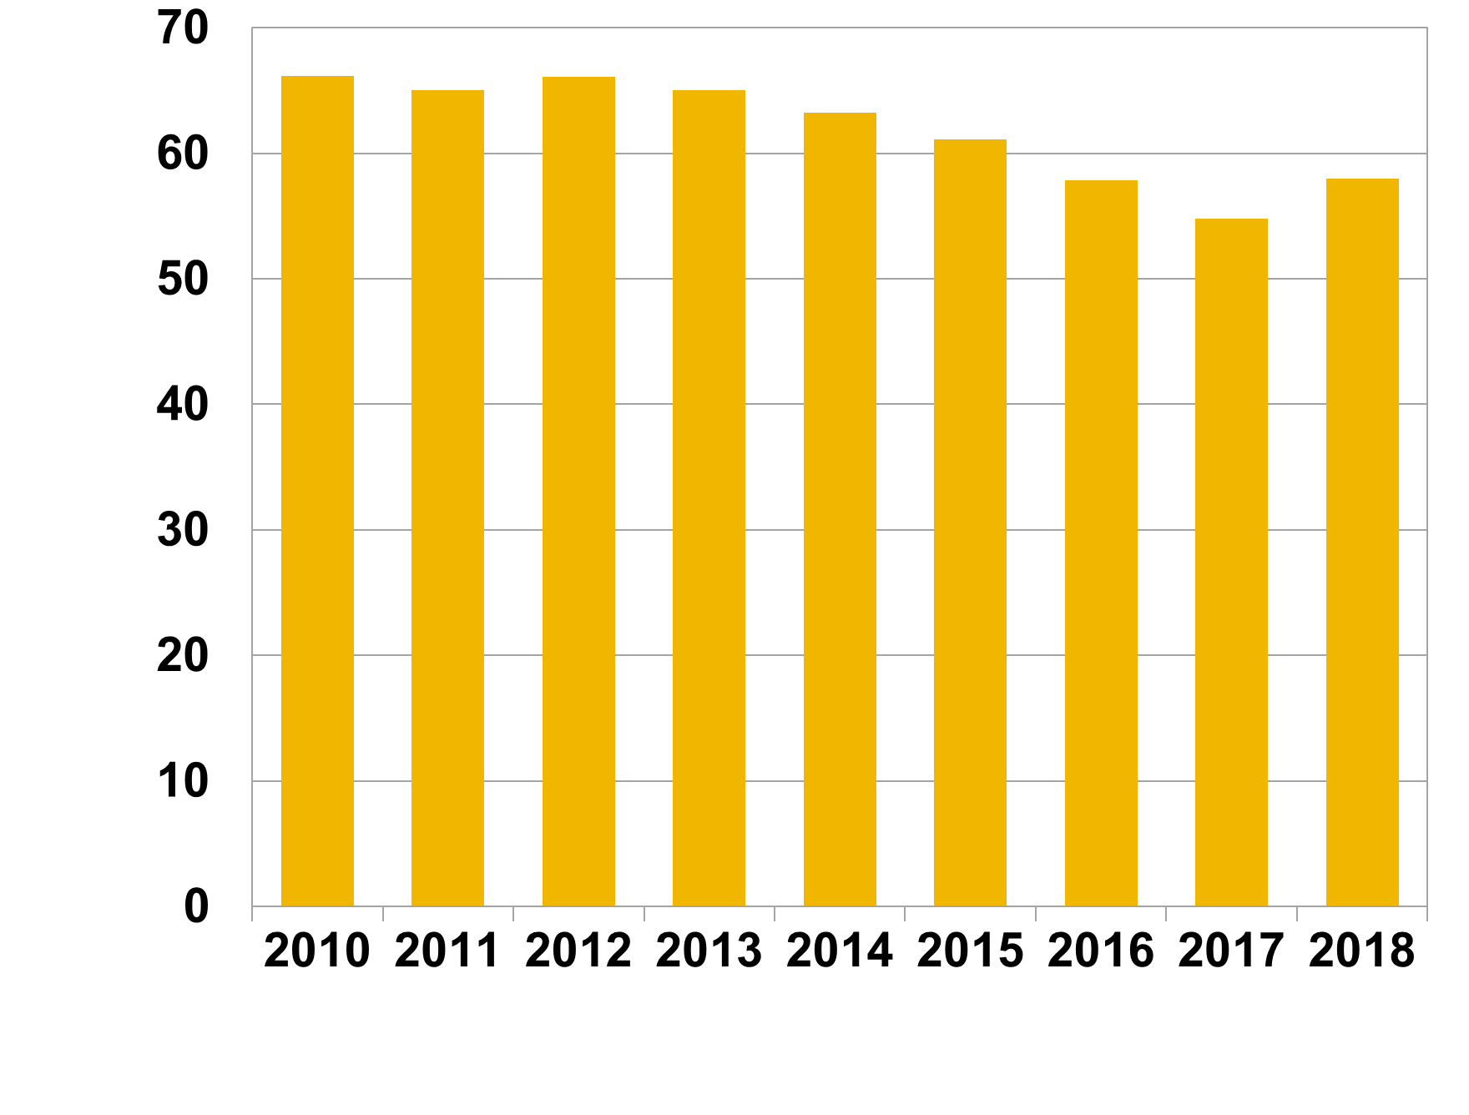

Rubrik: | Fördelning belåningsgrad |  | 2012 | 2013 | 2014 | 2015 | 2016 | 2017 | 2018
Enhet: | Procent | 0-25 | 4.9 | 4.9 | 5.3 | 5.7 | 6.5 | 7.9 | 8.0
Källa: | Bolåneundersökningen, aggregerad data. | 25-50 | 17.3 | 17.1 | 19.6 | 21.0 | 25.6 | 31.7 | 28.1
Anm: | Avser volymviktad belåningsgrad. | 50-75 | 42.6 | 46.2 | 49.7 | 51.6 | 49.1 | 45.6 | 44.2
 |  | 75-85 | 26.3 | 25.3 | 22.4 | 19.5 | 17.4 | 12.8 | 13.9
 |  | över 85 | 8.9 | 6.4 | 3.0 | 2.2 | 1.4 | 2.0 | 5.7

Rubrik: | Aggregerad amortering som andel av skuld i olika belåningsgradsintervall |  | 2012 | 2013 | 2014 | 2015 | 2016 | 2017 | 2018
Enhet: | Procent | 0-25 | 5.8 | 5.4 | 5.0 | 4.9 | 4.4 | 4.0 | 3.4
Källa: | Bolåneundersökningen, aggregerad data. | 25-50 | 2.6 | 2.5 | 2.2 | 2.0 | 1.8 | 1.5 | 1.6
Anm: |  | 50-75 | 1.1 | 1.1 | 1.1 | 1.1 | 1.3 | 1.3 | 1.4
 |  | 75-85 | 0.8 | 0.9 | 1.1 | 1.3 | 1.6 | 1.7 | 1.7
 |  | över 85 | 1.1 | 1.1 | 1.8 | 1.8 | 2.7 | 2.2 | 1.7

